test cases
TC ID | Titre | Pré-conditions | Steps | tests_data | Résultats Actuels | Résultats Attendus | Status (Réussi/ Echéc) | Remarques
1 | Joindre un fichier valide PDF à l’e-mail de confirmation en BO | 1) L'admin se connecte au compte Back-Office 2) L'admin passe pour ajouter/modifier une nouvelle activité | 1) cliquer sur Catalogue 2) cliquer sur Activités 3) cliquer sur game paintball 4) cliquer sur activité 5) télécharger fichier PDF 6) cliquer sur Btn valider | 4) paintball - Loge 5) autorisation_parentale.pdf taille (< 3 Mo) | Le fichier PDF est téléchargé avec succès | L'activité s’enregistre avec le fichier correctement et un message “Fichier joint avec succès” apparaît. | Passed | Fichier valide de taille < 3 Mo
6 | Supprimer le fichier à l’e-mail de confirmation en BO | 1) L'admin se connecte au compte Back-Office 2) L'admin passe pour ajouter/modifier une nouvelle activité | 1) cliquer sur Catalogue 2) cliquer sur Activités 3) cliquer sur game paintball 4) cliquer sur activité 5) cliquer sur le bouton "Supprimer le fichier" 6) confirmer popup dialog OK 7) cliquer sur Btn Valider | 4) paintball - Loge 5) autorisation_parentale.pdf taille (< 3 Mo) | Ancien fichier PDF téléchargé est supprimé avec succès | L'activité s’enregistre avec aucun fichier | Passed | Suppression Fichier valide de taille < 3 Mo
2 | Joindre une image JPG à l’e-mail de confirmation en BO | 1) L'admin se connecte au compte Back-Office 2) L'admin passe pour ajouter/modifier une nouvelle activité | 1) cliquer sur Catalogue 2) cliquer sur Activités 3) cliquer sur game paintball 4) cliquer sur activité 5) télécharger image JPG 6) cliquer sur Btn Valider | 4) paintball - Loge 5) image.jpg | Image JPG est téléchargé avec succès | Upload accepté et visible dans la fiche activité. | Passed | Image valide de type JPG
3 | Joindre un fichier de taille > 3 Mo à l’e-mail de confirmation en BO | 1) L'admin se connecte au compte Back-Office 2) L'admin passe pour ajouter/modifier une nouvelle activité | 1) cliquer sur Catalogue 2) cliquer sur Activités 3) cliquer sur game paintball 4) cliquer sur activité 5) télécharger fichier PDF 6) cliquer sur Btn Valider | 4) paintball - Loge 5) Testing with AI.pdf taille > 3 Mo | Message alerte dialog : “Le fichier sélectionné est trop volumineux. Veuillez sélectionner un fichier de moins de 3 Mo.” En OK, le fichier n'est pas téléchargé | Fichier doit ne pas télécharger Message alerte dialog : “Le fichier sélectionné est trop volumineux. Veuillez sélectionner un fichier de moins de 3 Mo.” | Passed | Fichier invalide de taille > 3 Mo Impossible de le télécharger aprés popup dialog qui s'affiche
4 | Joindre un fichier non autorisé à l’e-mail de confirmation en BO | 1) L'admin se connecte au compte Back-Office 2) L'admin passe pour ajouter/modifier une nouvelle activité | 1) cliquer sur Catalogue 2) cliquer sur Activités 3) cliquer sur game paintball 4) cliquer sur activité 5) télécharger fichier .docx | 4) paintball - Loge 5) test_invalid_format.docx | Lorsque je cliquer sur BTN Valider, un message d'erreur qui s'affiche: “Le champ confirmation file doit être un fichier de type : pdf, jpg, jpeg, png.” | Fichier doit ne pas télécharger Message d’erreur : “Le champ confirmation file doit être un fichier de type : pdf, jpg, jpeg, png.” | Passed | Fichier non autorisé .docx
5 | Joindre un fichier non autorisé à l’e-mail de confirmation en BO | 1) L'admin se connecte au compte Back-Office 2) L'admin passe pour ajouter/modifier une nouvelle activité | 1) cliquer sur Catalogue 2) cliquer sur Activités 3) cliquer sur game paintball 4) cliquer sur activité 5) télécharger fichier .zip | 4) paintball - Loge 5) test_invalid_format.zip | Lorsque je cliquer sur BTN Valider, un message d'erreur qui s'affiche: “Le champ confirmation file doit être un fichier de type : pdf, jpg, jpeg, png.” | Fichier doit ne pas télécharger Message d’erreur : “Le champ confirmation file doit être un fichier de type : pdf, jpg, jpeg, png.” | Passed | Fichier non autorisé .zip
6 | Remplacer le fichier à l’e-mail de confirmation en BO | 1) L'admin se connecte au compte Back-Office 2) L'admin passe pour ajouter/modifier une nouvelle activité | 1) cliquer sur Catalogue 2) cliquer sur Activités 3) cliquer sur game paintball 4) cliquer sur activité 5) remplacer le fichier PDF déjà téléchargé | 4) paintball - Loge 5) autorisation_parentale2.pdf taille (< 3 Mo) | Le nouveau fichier PDF est téléchargé avec succès et remplacé le dernier fchier qui existe | L’ancien fichier est remplacé par le nouveau et L'activité s’enregistre correctement | Passed | Fichier valide de taille < 3 Mo
7 | Réservation côté front (client) | 1) L'admin se connecte au compte site front 2) L'admin passe à l'activité pour réserver | 1) cliquer sur l'activité 2) réserver 'activité 3) ouvir le boite email 4) vérifier l'e-mail de confirmation | 2) paintball - Loge 3) email: bchaker288@yopmail.com | activit réservée avec succès et en boite d'emil , je reçois email de réservation avec le nom de fichier de confirmationpour le téléchargé mais lorsque je téléchage le fichier il est téléchagé .webp (image vide) | L’e-mail de confirmation contient la pièce jointe ajoutée. | Failed | Dans email de réservation, fichier de confirmation en format image vide .webp Je ne reçois le document réel
8 | Réservation un activité côté front (client) sans le fichier de confirmation | 1) L'admin se connecte au compte site front 2) L'admin passe à l'activité pour réserver | 1) cliquer sur l'activité 2) réserver 'activité 3) ouvir le boite email 4) vérifier l'e-mail de confirmation | 2) paintball - Loge 3) email: bchaker288@yopmail.com | email de réservation est réçu avec succès et aucun fichier importé en contenu email | Aucun fichier n’est envoyé dans l’e-mail. | Passed
 | Pièce jointe - Confirmation réservation d'un combo | 1) L'admin se connecte au son compte Front | 1) cliquer sur "Combo tous les cas" 2) cliquer sur un combo 3) cliquer sur activites avec piéces jointes 4) en panier , payer le combo | 2) Combo-VR | combo réservée et payé avec succès piéces jointes supportent en email de de réservation du combo. | 1) achat combo avec succès. 2) Tous les fichiers sont envoyés dans la confirmation. 3) la pièce jointe est bien attachée à la réservation du combo | Passed | 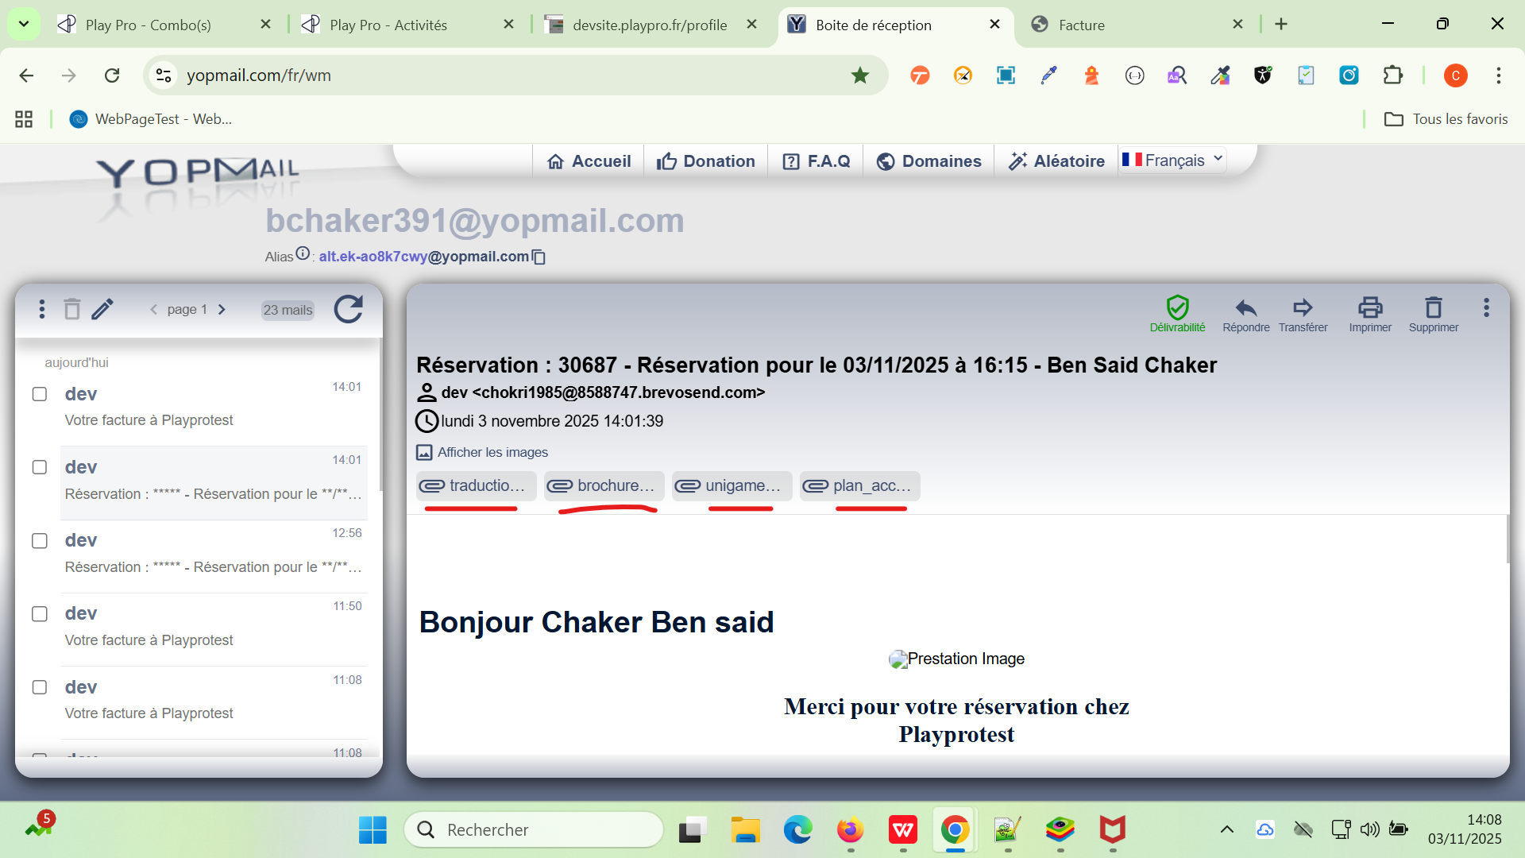
 | Mot de passe oublié ?
 | vérification de la réinitialisation de mot de passe | 1) L'admin est en la page home 2) L'admin passe à la page de mot de passe oublié | 1) Aller sur la page Mot de passe oublié 2) Saisir un email existant 3) Cliquer “Confirmer” | 2) chaker.nehos@gmail.com | Code WS 200 Message : Veuillez vérifier votre email. | La réinitialisation passe correctement coté front et backend | Passed
 | vérification de la réinitialisation de mot de passe deuxième demande sans consommer le lien | 1) L'admin est en la page home 2) L'admin passe à la page de mot de passe oublié | 1) Aller sur la page Mot de passe oublié 2) Saisir un email existant 3) Cliquer “Confirmer” | 2) chaker.nehos@gmail.com | Code WS 404 Message d'erreur: email n'existe pas. => la date d'expiration ne pas dépasser. prévoir un délai de 5 min , et aprés envoi autre fois la demande pour passer sans erreur. | La réinitialisation passe correctement coté front et backend. | Passed
9 | Questions pour votre client
10
11 | Ajouter une question | 1) L'admin se connecte au compte site front 2) L'admin passe à l'activité pour réserver | Cliquer sur le bouton “+ Ajouter une question" |  | Un nouveau bloc de question s’ajoute en en Bloc de Questions. | Un nouveau bloc de question s’ajoute en en Bloc de Questions. | Passed
12 | Supprimer une question | 1) L'admin se connecte au compte site front 2) L'admin passe à l'activité pour réserver | Cliquer sur le bouton "-" |  | Le bloc de question est supprimé | Le bloc de question est supprimé | Passed
13 | Ajouter une question Type: Texte court et requis | 1) L'admin se connecte au compte site front 2) L'admin passe à l'activité pour réserver | 1) cliquer sur le bouton “+ Ajouter une question" 2) saisir Question 3) sléectionner type 4) cocher OPTION: requis | 2) Avez-vous déjà participé à cette activité ? 3) Texte court | Question est ajouté avec succès | Question est ajouté avec succès | Passed
14 | Ajouter une question Type: Texte court et non requis | 1) L'admin se connecte au compte site front 2) L'admin passe à l'activité pour réserver | 1) cliquer sur le bouton “+ Ajouter une question" 2) saisir Question 3) sléectionner type 4) cocher OPTION: requis | 1) Avez-vous déjà participé à cette activité ? 2) Texte court | Question est ajouté avec succès | Question est ajouté avec succès | Passed
15 | Ajouter une question Type: Texte long et requis | 1) L'admin se connecte au compte site front 2) L'admin passe à l'activité pour réserver | 1) cliquer sur le bouton “+ Ajouter une question" 2) saisir Question 3) sléectionner type 4) cocher OPTION: requis | 2) Avez-vous des allergies ou des restrictions médicales à signaler ? 3) Texte long | Question est ajouté avec succès | Question est ajouté avec succès | Passed
16 | Ajouter une question Type: Texte long et non requis | 1) L'admin se connecte au compte site front 2) L'admin passe à l'activité pour réserver | 1) cliquer sur le bouton “+ Ajouter une question" 2) saisir Question 3) sélectionner type 4) cocher OPTION: requis | 2) Avez-vous des allergies ou des restrictions médicales à signaler ? 3) Texte long | Question est ajouté avec succès | Question est ajouté avec succès | Passed
17 | Ajouter une question Type: Sélection et requis | 1) L'admin se connecte au compte site front 2) L'admin passe à l'activité pour réserver | 1) cliquer sur le bouton “+ Ajouter une question" 2) saisir Question 3) sléectionner type 4) cocher OPTION: requis 5) Ajouter des options | 2) Souhaitez-vous recevoir les photos de votre session par e-mail ? 3) Sélection 5) option: Oui et Non | Question est ajouté avec succès | Question est ajouté avec succès | Passed
18 | Ajouter une question Type: Sélection et non requis | 1) L'admin se connecte au compte site front 2) L'admin passe à l'activité pour réserver | 1) cliquer sur le bouton “+ Ajouter une question" 2) saisir Question 3) sléectionner type 4) décocher OPTION: requis 5) Ajouter des options | 2) Souhaitez-vous recevoir les photos de votre session par e-mail ? 3) Sélection 5) option: Oui et Non | Question est ajouté avec succès | Question est ajouté avec succès | Passed
19 | Ajouter une question Type: Radio Buttons et requis | 1) L'admin se connecte au compte site front 2) L'admin passe à l'activité pour réserver | 1) cliquer sur le bouton “+ Ajouter une question" 2) saisir Question 3) sléectionner type 4) cocher OPTION: requis 5) Ajouter des options | 2) Avez-vous des allergies ou des restrictions médicales à signaler ? 3) Radio Buttons 5) option: Débutant, Intermédiaire Avancé | Question est ajouté avec succès | Question est ajouté avec succès | Passed
20 | Ajouter une question Type: Radio Buttons et non requis | 1) L'admin se connecte au compte site front 2) L'admin passe à l'activité pour réserver | 1) cliquer sur le bouton “+ Ajouter une question" 2) saisir Question 3) sléectionner type 4) décocher OPTION: requis 5) Ajouter des options | 2) Avez-vous des allergies ou des restrictions médicales à signaler ? 3) Radio Buttons 5) option: Débutant, Intermédiaire Avancé | Question est ajouté avec succès | Question est ajouté avec succès | Passed
21 | Ajouter une question Type: Cases à cocher et requis | 1) L'admin se connecte au compte site front 2) L'admin passe à l'activité pour réserver | 1) cliquer sur le bouton “+ Ajouter une question" 2) saisir Question 3) sléectionner type 4) cocher OPTION: requis 5) Ajouter des options | 2) Quels accessoires souhaitez-vous inclure dans votre session ? 3) Cases à cocher 5) option: Casque VR, Raquette, Gants, Tenue spéciale | Question est ajouté avec succès | Question est ajouté avec succès | Passed
22 | Ajouter une question Type: Cases à cocher et non requis | 1) L'admin se connecte au compte site front 2) L'admin passe à l'activité pour réserver | 1) cliquer sur le bouton “+ Ajouter une question" 2) saisir Question 3) sléectionner type 4) décocher OPTION: requis 5) Ajouter des options | 2) Quels accessoires souhaitez-vous inclure dans votre session ? 3) Cases à cocher 5) option: Casque VR, Raquette, Gants, Tenue spéciale | Question est ajouté avec succès | Question est ajouté avec succès | Passed
23 | Ajouter une question Type: Multiple et requis | 1) L'admin se connecte au compte site front 2) L'admin passe à l'activité pour réserver | 1) cliquer sur le bouton “+ Ajouter une question" 2) saisir Question 3) sléectionner type 4) cocher OPTION: requis 5) Ajouter des options | 1) Quels accessoires souhaitez-vous inclure dans votre session ? 2) Multiple 5) option: Lundi, Mardi, Mercredi, Jeudi, Vendredi, Samedi Dimanche | Question est ajouté avec succès | Question est ajouté avec succès | Passed
24 | Ajouter une question Type: Multiple et non requis | 1) L'admin se connecte au compte site front 2) L'admin passe à l'activité pour réserver | 1) cliquer sur le bouton “+ Ajouter une question" 2) saisir Question 3) sléectionner type 4) décocher OPTION: requis 5) Ajouter des options | 1) Quels accessoires souhaitez-vous inclure dans votre session ? 2) Multiple 5) option: Lundi, Mardi, Mercredi, Jeudi, Vendredi, Samedi Dimanche | Question est ajouté avec succès | Question est ajouté avec succès | Passed
25 | Enregistrer le formulaire Activité | 1) L'admin se connecte au compte site front 2) L'admin passe à l'activité pour réserver | 1) cliquer sur le bouton "Valider" |  | Activité enregistrée avec les questions et si L'admin passe au Activité autre fois, les Questions s'affiche avec succès | Activité enregistrée avec les questions et si L'admin passe au Activité autre fois, il trouve les Questions | Passed
26
27 | Guest sans compte
28 | passer une commande Event en mode guest | 1) Le client est déconnecté de son compte en fo 2) Le client passe une réservation d'un event [Tournoi VR Challenge - 11 Restants] on va achéter 2 tickets | 1) cliquer sur "Continuer sans compte" 2) saisir Nom 3) saisir Prènom 4) saisir email guest 5) saisir un telephone 6) cocher option accept 7) cliquer sur le bouton "Suivant" 8) payer la commande | 4) guest1@yopmail.com 5) +3354365634 | commande passé ET payé correctement en mode guest response WS: is_guest : true addtobasket: "payment_email": null, "user": { "id": 5229, "first_name": "Chaker", "last_name": "Ben Said", "email": "guest1@yopmail.com" }, "invoices": [], Email guest ne s'affiche pas en liste BO et POS Email de confirmation de réservation et de facture réçu 2 fois | 1) Les clients guests ne doivent pas être considérés comme des clients, mais comme des commandes sans compte 2) Ajout boolean is_guest pour client qui passe commande sans compte 3) Liste/recherche clients où les guests ne devront pas être affichés: - BO (Caisse nomade, Baseclients) - POS (recherche client) 4) Emails marketing : pas de guest dans la liste clients 5) Emails (pas d'email de création de compte en guest) 4) Continuer sans compte (ne pas dire que l'email est déjà utilisé) | Passed
29 | passer une commande Forfait en mode guest | 1) Le client est déconnecté de son compte en fo 2) Le client passe une réservation d'un forfait [forfait Activité bookings de Qté : 5] | 1) cliquer sur "Continuer sans compte" 2) saisir Nom 3) saisir Prènom 4) saisir email guest 5) saisir un telephone 6) cocher option accept 7) cliquer sur le bouton "Suivant" 8) payer la commande | 4) guest2@yopmail.com 5) +3346534665 | commande passé ET payé correctement en mode guest response WS: is_guest : true addtobasket: "payment_email": null, "user": { "id": 5230, "first_name": "Chaker", "last_name": "Ben Said", "email": "guest2@yopmail.com" }, "invoices": [], Email guest ne s'affiche pas en liste BO et POS Email Facture réçu 2 fois | 1) Les clients guests ne doivent pas être considérés comme des clients, mais comme des commandes sans compte 2) Ajout boolean is_guest pour client qui passe commande sans compte 3) Liste/recherche clients où les guests ne devront pas être affichés: - BO (Caisse nomade, Baseclients) - POS (recherche client) 4) Emails marketing : pas de guest dans la liste clients 5) Emails (pas d'email de création de compte en guest) 4) Continuer sans compte (ne pas dire que l'email est déjà utilisé) | Passed
29 | passer une commande Abonnement en mode guest | 1) Le client est déconnecté de son compte en fo 2) Le client passe une réservation d'un abonnement [serie 2025 playpro de Qté : 10] | 1) cliquer sur "Continuer sans compte" 2) saisir Nom 3) saisir Prènom 4) saisir email guest 5) saisir un telephone 6) cocher option accept 7) cliquer sur le bouton "Suivant" 8) payer la commande | 4) guest3@yopmail.com 5) +334563645 | commande passé ET payé correctement en mode guest response WS: is_guest : true addtobasket: "payment_email": null, "user": { "id": 5232, "first_name": "Chaker", "last_name": "Ben Said", "email": "guest3@yopmail.com" }, "invoices": [], Email guest ne s'affiche pas en liste BO et POS Pas des Emails Facture réçus ni réservation ni facture | 1) Les clients guests ne doivent pas être considérés comme des clients, mais comme des commandes sans compte 2) Ajout boolean is_guest pour client qui passe commande sans compte 3) Liste/recherche clients où les guests ne devront pas être affichés: - BO (Caisse nomade, Baseclients) - POS (recherche client) 4) Emails marketing : pas de guest dans la liste clients 5) Emails (pas d'email de création de compte en guest) 4) Continuer sans compte (ne pas dire que l'email est déjà utilisé) | Passed
29 | passer une commande Bon cadeaux en mode guest | 1) Le client est déconnecté de son compte en fo 2) Le client passe une réservation d'un bon cadeau [Mes Bon(s) Cadeau(x) / Billet(s) non daté(s) lundi 17 novembre 2025 à 10:58 Carte Cadeau 1 250.00 € Carte Cadeau 2 250.00 €] | 1) cliquer sur "Continuer sans compte" 2) saisir Nom 3) saisir Prènom 4) saisir email guest 5) saisir un telephone 6) cocher option accept 7) cliquer sur le bouton "Suivant" 8) payer la commande | 4) guest4@yopmail.com 5) +3363444364 | commande passé ET payé correctement en mode guest response WS: is_guest : true addtobasket: "payment_email": null, "user": { "id": 5288, "first_name": "Chaker", "last_name": "Ben Said", "email": "guest4@yopmail.com" }, "invoices": [], Email guest ne s'affiche pas en liste BO et POS Email Vos bons cadeaux sont prêts à être utilisés ! réçu Email Facture réçu | 1) Les clients guests ne doivent pas être considérés comme des clients, mais comme des commandes sans compte 2) Ajout boolean is_guest pour client qui passe commande sans compte 3) Liste/recherche clients où les guests ne devront pas être affichés: - BO (Caisse nomade, Baseclients) - POS (recherche client) 4) Emails marketing : pas de guest dans la liste clients 5) Emails (pas d'email de création de compte en guest) 4) Continuer sans compte (ne pas dire que l'email est déjà utilisé) | Passed | aprés modification Validité du bon cadeau (en jours) en bo : 1 jour vérifier email marketing ne pas réçu : voucher_expires_soon (cadeau qui expire bientôt)
29 | passer une commande Foods en mode guest | 1) Le client est déconnecté de son compte en fo 2) Le client passe une réservation foods Pizza Quatre Fromages 5 16.50€ Fanta 1 2.00€ copy from Café Latte 1 3.35€ Montant total : 268.05 € À régler maintenant : 268.05 € | 1) cliquer sur "Continuer sans compte" 2) saisir Nom 3) saisir Prènom 4) saisir email guest 5) saisir un telephone 6) cocher option accept 7) cliquer sur le bouton "Suivant" 8) payer la commande | 4) guest5@yopmail.com 5) +334653644 | commande passé ET payé correctement en mode guest response WS: is_guest : true addtobasket: "payment_email": null, "user": { "id": 5289, "first_name": "Chaker", "last_name": "Ben Said", "email": "guest5@yopmail.com" }, "invoices": [], order_id : 40566 Email guest ne s'affiche pas en liste BO et POS Email de Facture réçu | 1) Les clients guests ne doivent pas être considérés comme des clients, mais comme des commandes sans compte 2) Ajout boolean is_guest pour client qui passe commande sans compte 3) Liste/recherche clients où les guests ne devront pas être affichés: - BO (Caisse nomade, Baseclients) - POS (recherche client) 4) Emails marketing : pas de guest dans la liste clients 5) Emails (pas d'email de création de compte en guest) 4) Continuer sans compte (ne pas dire que l'email est déjà utilisé) | Passed
29 | passer une commande Billet non daté en mode guest | 1) Le client est déconnecté de son compte en fo 2) Le client passe une réservation billets non datés [ Odyssey VR * 1 Dès 10.5€/personne vr game * 1 Dès 10.5€/personne scene VR * 1 Dès 11.02€/personne ] | 1) cliquer sur "Continuer sans compte" 2) saisir Nom 3) saisir Prènom 4) saisir email guest 5) saisir un telephone 6) cocher option accept 7) cliquer sur le bouton "Suivant" 8) payer la commande | 4) guest6@yopmail.com 5) +336423663 | commande passé ET payé correctement en mode guest response WS: is_guest : true addtobasket: "payment_email": null, "user": { "id": 5290, "first_name": "Chaker", "last_name": "Ben Said", "email": "guest6@yopmail.com" }, "invoices": [], order_id : 40567 Email Vos bons cadeaux sont prêts à être utilisés ! réçu Email de Facture réçu | 1) Les clients guests ne doivent pas être considérés comme des clients, mais comme des commandes sans compte 2) Ajout boolean is_guest pour client qui passe commande sans compte 3) Liste/recherche clients où les guests ne devront pas être affichés: - BO (Caisse nomade, Baseclients) - POS (recherche client) 4) Emails marketing : pas de guest dans la liste clients 5) Emails (pas d'email de création de compte en guest) 4) Continuer sans compte (ne pas dire que l'email est déjà utilisé) | Passed
29 | passer une commande Activté - circuit Paintball en mode guest | 1) Le client est déconnecté de son compte en fo 2) Le client passe une réservation billets non datés [AIRSOFT ( à partir de 16 ans ) le: 17 nov. 2025 à 17:30 Qté : 3 Total: 75] | 1) cliquer sur "Continuer sans compte" 2) saisir Nom 3) saisir Prènom 4) saisir meme email guest 5) saisir un telephone 6) cocher option accept 7) cliquer sur le bouton "Suivant" 8) payer la commande | 4) guest4@yopmail.com 5) +336423663 | commande passé ET payé correctement en mode guest response WS: is_guest : true order_id : 40578 Email de réservation réçu Email de Facture réçu | 1) Les clients guests ne doivent pas être considérés comme des clients, mais comme des commandes sans compte 2) Ajout boolean is_guest pour client qui passe commande sans compte 3) Liste/recherche clients où les guests ne devront pas être affichés: - BO (Caisse nomade, Baseclients) - POS (recherche client) 4) Emails marketing : pas de guest dans la liste clients 5) Emails (pas d'email de création de compte en guest) 4) Continuer sans compte (ne pas dire que l'email est déjà utilisé) | Passed

 | #** scénario 1 Guest et BO**# passer une commande activité en mode guest check aussi cmds avec/sans produits | 1) Le client est hors ligne 2) Le client déjà ajoute une activité au panier | 1) ajouter une activité au panier 2) cliquer sur btn "Continuer sans compte" 3) saisir Nom 4) saisir Prènom 5) saisir email guest 6) saisir télèphone number 7) cocher accepte 8) paye la totalité en STRIPE | 1) activité libre vr archivé mardi 25 novembre 2025 à 14:00 100 (min) -> 35€ Détails de la réservation: activité libre vr archivé X 3 105.00 € Montant total : 105.00 € À régler maintenant : 105.00 € 3) Salem 4) Ben Tarek 5) salemguest@yopmail.com 6) +33456634623 8) Paiement effectué avec succès | commande guest passé avec succès et email confirmation de réservation + email facture sont réçus avec succès. | passage commande mode guest avec succès. | Passed | 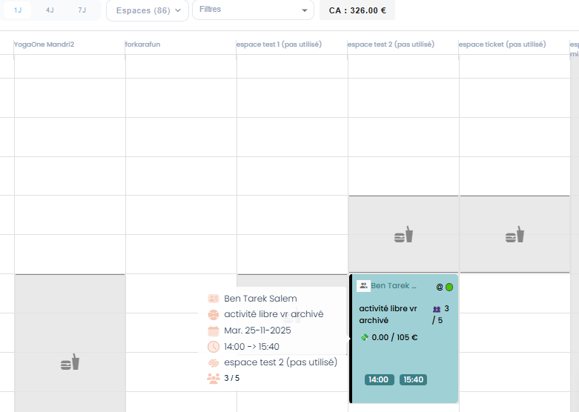
 | #** scénario 2 Guest et BO**# passer la meme commande activité en Back-Office avec les memes infos de cmd guest passé au scénario 1 du guest et vérifier si ça marche ou s'affiche msg d'erreur: email déjà existe check aussi cmds avec/sans produits | 1) Le client est en Back-Office 2) Le client ets en Calendrier | 1) ajouter une activité 2) ajouter client de meme email guest 2) saisir les memes données de commande mode guest 4) cliquer sur le bouton CR2ER | 1) activité libre vr archivé 2) salemguest@yopmail.com | commande passé et crée en BO ==> vérification affichage en bo (doublon, et n'affiche pas, s'affiche 2 fois, etc) | passage commande en BO avec succès. doit marche bien et msg d'erreur: "email déjà exist" ne doit pas affiché. | Passed | 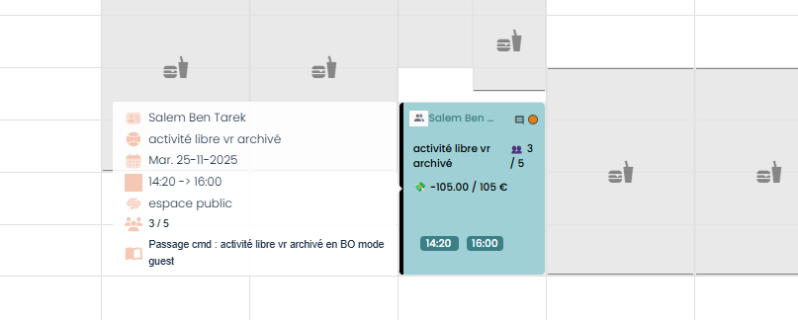
 | #** scénario 3 Guest et BO**# passer une commande activité en mode guest check aussi cmds avec/sans produits | 1) Le client est en Back-Office 2) Le client ets en Calendrier | 1) ajouter une activité au panier 2) cliquer sur btn "Continuer sans compte" 3) saisir Nom 4) saisir Prènom 5) saisir email guest 6) saisir télèphone number 7) cocher accepte 8) paye la totalité en STRIPE | 1) activité vr pas touché mixage true mardi 25 novembre 2025 à 15:10 1h -> 35.57 euro Détails de la réservation: activité vr pas touché mixage true X 5 177.85 € Montant total : 177.85 € À régler maintenant : 177.85 € 3) Ben Salem 4) Faker 5) salemguest@yopmail.com 6) +337777664 | commande Guest passé et crée en FO ==> vérification affichage en bo (doublon, et n'affiche pas, s'affiche 2 fois, etc) | passage commande guest en BO avec succès. | Passed | 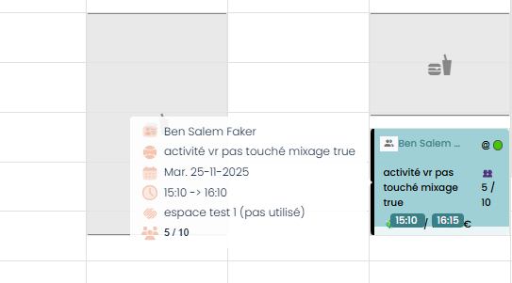
 | #** scénario 4 Guest et BO**# en Back-Office avec les memes infos de cmd guest passé au scénario 1 du guest et vérifier si ça marche ou s'affiche msg d'erreur: email déjà existe check aussi cmds avec/sans produits | 1) Le client est en Back-Office 2) Le client ets en Calendrier | 1) ajouter une activité 2) ajouter client de meme email guest 2) saisir les memes données de commande mode guest 4) cliquer sur le bouton CR2ER | 1) activité vr pas touché mixage true 2) salemguest@yopmail.com | commande Guest passé et crée en BO ==> vérification affichage en bo (doublon, et n'affiche pas, s'affiche 2 fois, etc) | passage commande en BO avec succès. doit marche bien et msg d'erreur: "email déjà exist" ne doit pas affiché. | Passed
 | #** scénario 5 Guest et BO**# passer une commande activité en mode guest check aussi cmds avec/sans produits | 1) Le client est en Back-Office 2) Le client ets en Calendrier | 1) ajouter une activité au panier 2) cliquer sur btn "Continuer sans compte" 3) saisir Nom 4) saisir Prènom 5) saisir email guest 6) saisir télèphone number 7) cocher accepte 8) paye la totalité en STRIPE | 1) activité vr pas touché mixage true mardi 25 novembre 2025 à 15:00 2h -> 35 euro Détails de la réservation: activité vr pas touché mixage true X 5 175.00 € Montant total : 175.00 € À régler maintenant : 175.00 € 3) Ben Salem 4) Faker 5) salemguest@yopmail.com 6) +337777665 | commande Guest passé et crée en FO ==> vérification affichage en bo (doublon, et n'affiche pas, s'affiche 2 fois, etc) | passage commande guest en BO avec succès. | Passed | 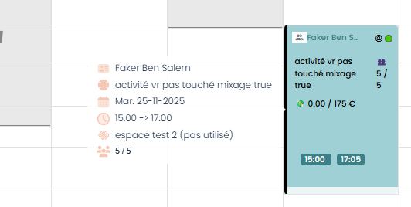
 | #** scénario 6 Guest et BO**# en Back-Office avec les memes infos de cmd guest passé au scénario 1 de guest et vérifier si ça marche ou s'affiche msg d'erreur: email déjà existe check aussi cmds avec/sans produits | 1) Le client est en Back-Office 2) Le client ets en Calendrier | 1) ajouter une activité 2) ajouter client de meme email guest 2) saisir les memes données de commande mode guest 4) cliquer sur le bouton CR2ER | 1) activité vr pas touché mixage true 2) salemguest@yopmail.com | commande Guest passé et crée en BO ==> vérification affichage en bo (doublon, et n'affiche pas, s'affiche 2 fois, etc) | passage commande en BO avec succès. doit marche bien et msg d'erreur: "email déjà exist" ne doit pas affiché. | Passed | 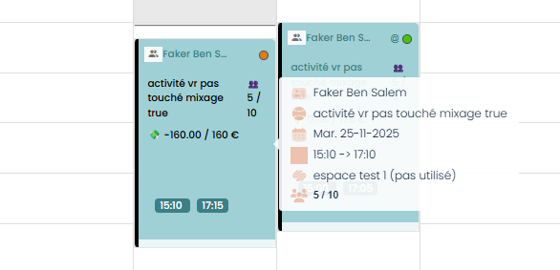
 | TC01 scénario : check nom email numuser d'une commande passé pour unclient non guest | 1) Le client est en Back-Office 2) Le client ets en Calendrier | 1) passer une activité paintball 2) Aller dans le Calendrier BO 3) Rechercher la réservation créée 4) Vérifier que : Le nom du client s’affiche L’email du client s’affiche dans le panneau latéral (comme capture) Cliquer sur le nom du client | 1) paintball 1 - espace test 2 (pas utilisé) jeudi 27 novembre 2025 à 18:15 X 4 240.00 € email: combofamille@yopmail.com | - Le nom du client s'affiche correctement - L'email du client saffiche dans le panneau latéral - Le nom du client est cliquable - La fiche du client s'affiche les détails du client | Le système ouvre la fiche du client dans le BO (page /customers/{id} ou similaire) Le nom est cliquable et fonctionne | Passed | 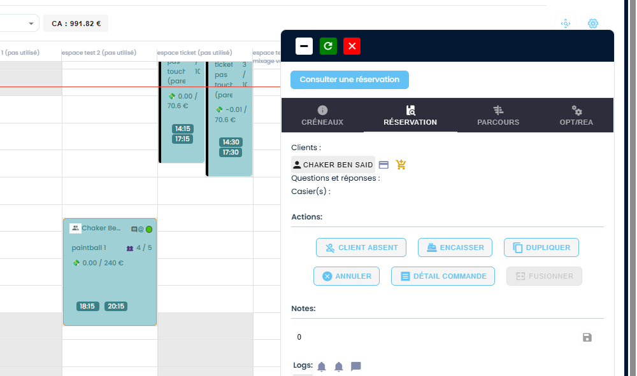
 | TC02 scénario : check nom email numuser d'une commande passé pour un client guest | 1) Le client est en Back-Office 2) Le client ets en Calendrier | 1) passer une activité paintball 2) Aller dans le Calendrier BO 3) Rechercher la réservation créée 4) Vérifier que : Le nom du client s’affiche L’email du client s’affiche dans le panneau latéral (comme capture) Cliquer sur le nom du client | 1) paintball 1 - espace test 2 (pas utilisé) jeudi 27 novembre 2025 à 18:15 X 4 240.00 € Informations Mode guest: Nom* Salem Prénom* Ben Ali Adresse-email* guest100@yopmail.com Numéro de téléphone* +33 4 56 34 66 4 | - Le nom du client GUEST s'affiche correctement - L'email du client s'affiche dans le panneau latéral - Le nom du client est cliquable - La fiche du client ne s'affiche pas les détails du client | Le système ouvre la fiche du client dans le BO (page /customers/{id} ou similaire) Le nom est cliquable et fonctionne | Passed | 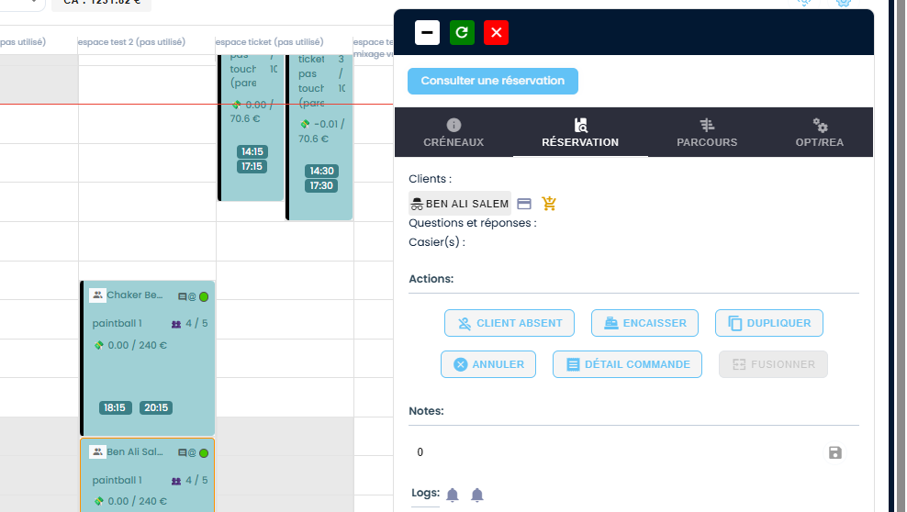
 | ## scenario: Passer une commande par un client existe en mode guest et vérifier la valdiation xiste existe et telephone existe sur la création d'un nouveau client en caisse nomade | 1) Le client est en Back-Office 2) Le client ets en Calendrier | 1) passer une reservation activite avec email client en compte en mode guest 2) aller au caisse nomade 3) cliquer sur bouton "Nouveau client" 4) en popup, remplir loutes les données avec email client en compte et telephone 5) en popup, cliquer sur enregistrer 6) vérifier les messages d'erreur en popup | 1) resevation passé avec succès: Date de commande: 2025-12-24 Heure de début: 18:20 18:20 - 19:10: Boom Karaoké challenge Date: 24 décembre 2025 Client(s) : Chaker Ben Said (bchaker394@yopmail.com) Espace: Durée totale: 0 h 50 min Activité 0 h 30 min 4) Client Particulier Nom * Ben Said Prénom * Chaker Civilité Monsieur Email * bchaker394@yopmail.com Téléphone +21623400811 Groupe Client vide Genre Homme Date de naissance 07/05/1992 Origine Employé Adresses Pays France Ville Paris Adresse adresse Code postal 74757 | En caisse noamde ,aprés le passe de réservation avec email client existe, en liste email client ne s'affiche pas. loading page caisse nomade et affichage les messages d'erreur: - La valeur du champ adresse email est déjà utilisée. - La valeur du champ numéro de téléphone est déjà utilisée. | validation correcte lors la création d'un nouveau client avec un email passe en guest | Passed

 | Foods
 | TC01: créer une nouvelle catégorie | 1) Le client est en Back-Office 2) Le client passe au Resto|Bar | 1) cliquer sur Catégories 2) cliquer sur "Ajouter une catégorie" 3) saisir Nom * 4) saisir Sous-titre 5) saisir Slug 6) choisir Catégorie parente 7) saisir Courte description 8) saisir Description 9) cocher option: "Afficher cette catégorie (oui/non)" 10) cliqur sur le bouton "Ajouter" | 3)“Plats Chauds” 4)“Sélection de plats traditionnels et cuisinés maison” 5)"plats-chauds" 6)"testCarte" 7)“Découvrez nos plats chauds préparés quotidiennement.” 8)"Nos plats chauds sont cuisinés chaque jour avec des ingrédients frais. Choisissez parmi une variété de recettes traditionnelles et modernes, adaptées à tous les goûts." | catégorie food est ajoutée avec succès | catégorie food est ajoutée avec succès | Passed
 | TC02: ajouter un food pour la nouvelle catégorie crée | 1) Le client est en Back-Office 2) Le client passe au Resto|Bar | 1) cliquer sur la catégorie ajoutée sous testCarte 2) cliquer sur le bouton "Ajouter Plats-chauds" 3) ajouter new food | 3) Nom Filet de Bœuf Grillé Prix TTC (en €) 24.90 Prix HT (en €) 22.64 Cuisine - Catégorie - | new food est ajouté au "plats-chauds" catégoire | new food est ajouté au "plats-chauds" catégoire | Passed

30 | Evénements
31 | réserver un évènement en FO et verifier le paiement par STRIPE | 1) L'admin se connecte au compte site front 2) L'admin passe à la page Events | 1) cliquer sur un évènement 2) cliquer sur le nombre de Tickets 3) cliquer sur "Ajouter au panier" 4) cliquer sur CB 5) cliquer sur "Finaliser" | 1) myevent - painball1 2) 3 4) xxxxxxxxxxxx4242 visa 12/30 myevent - painball1 mardi 18 novembre 2025 à 18:00 60 min Détails de la réservation: myevent X 3 165.00 € Montant total 165.00 € À régler maintenant 165.00 € | Evènement réservée et payé avec succès Session myevent 3 Ticket(s) , 165.00 € 18-11-2025, 18:00 - 19:00 Payée Email de confirmation de réservation event réçu Email de facture event réçu | Evènement payé avec stripe et Session myevent doit afficher dans liste : Mes Achats et Réservations Le client doit récevoir un email de réservation event et un email de facture. | Passed
32 | réserver un évènement en FO et verifier le paiement par Wallet | 1) L'admin se connecte au compte site front 2) L'admin passe à la page Events | 1) cliquer sur un évènement 2) cliquer sur le nombre de Tickets 3) cliquer sur "Ajouter au panier" 4) cliquer sur wallet 5) cliquer sur "Finaliser" | 1) Soirée Karaoké Live - vr088 2) 4 4) Portefeuille 80.00 € Soirée Karaoké Live - vr088 jeudi 30 octobre 2025 à 18:00 150 min Détails de la réservation: Soirée Karaoké Live X 4 80.00 € Montant total : 80.00 € À régler maintenant : 80.00 € | Evènement réservée et payé avec succès Session Soirée Karaoké Live 4 Ticket(s) , 80.00 € 30-10-2025, 18:00 - 20:30 Payée | Evènement payé avec wallet et Session myevent doit afficher dans liste : Mes Achats et Réservations Le client doit récevoir un email de réservation event et un email de facture. | Passed | failed: Email Facture (event avec wallet) ne pas réçu de meme sur le Brevo
33 | réserver un évènement en FO et verifier le paiement par Bon cadeau | 1) L'admin se connecte au compte site front 2) L'admin passe à la page Events | 1) cliquer sur un évènement 2) cliquer sur le nombre de Tickets 3) cliquer sur "Ajouter au panier" 4) cliquer sur bon cadeau 5) saisir le code 5) cliquer sur "Finaliser" | 1) myevent - painball1 2) 1 5) 25-10-90558269 myevent - painball1 mardi 18 novembre 2025 à 18:00 60 min Détails de la réservation: myevent X 1 55.00 € Montant total : 55.00 € À régler maintenant : 55.00 € | Evènement réservée et payé avec succès Session myevent 1 Ticket(s) , 55.00 € 18-11-2025, 18:00 - 19:00 Payée | Evènement payé avec Bon cadeau et Session myevent doit afficher dans liste : Mes Achats et Réservations Le client doit récevoir un email de réservation event et un email de facture. | Passed | failed: Email Facture (event avec bon cadeau) ne pas réçu de meme sur le Brevo
31 | réserver un évènement en FO et verifier le paiement par STRIPE et avec acompte | 1) L'admin se connecte au compte site front 2) L'admin passe à la page Events | 1) cliquer sur un évènement 2) cliquer sur le nombre de Tickets 3) cliquer sur "Ajouter au panier" 4) cliquer sur "Pay a deposit 10.00 €" 5) cliquer sur carte Visa 6) cliquer sur "Finaliser" | 1) Soirée Halloween Kids 2) 3 3) msg: "Soirée Halloween Kids successfully added to Cart" 5) xxxxxxxxxxxx4242 visa 11/28 | Payment completed successfully. Session Soirée Halloween Kids 3 Ticket(s) , 75.00 € 01-12-2025, 12:00 - 14:00 Ongoing Email de confirmation de réservation event réçu Email de facture event réçu | Evènement payé avec stripe et Session myevent doit afficher dans liste : Mes Achats et Réservations Le client doit récevoir un email de réservation event et un email de facture. | Passed

 | réserver un évènement en FO et vérifier le paiement avec un billet non daté | 1) L'admin se connecte au compte site front 2) L'admin passe à la page Events | 1) cliquer sur un évènement 2) cliquer sur le nombre de Tickets 3) cliquer sur "Ajouter au panier" 4) cliquer sur "Pay a deposit 10.00 €" 5) saisir code billet non daté 6) cliquer sur "Finaliser" | 1) Soirée Halloween Kids 2) 3 3) msg: "Soirée Halloween Kids successfully added to Cart" | On ne pas achéter un évèement tickets par le bilelt non daté en FO malgré Option billet non daté est sélectionne en BO | Evènement payé et la réservation est terminé avec succès avec un billet non daté | Blocked

 | Traduction emails
 | ***Test Traduction Emails*** TC01: change traduction in BO | 1) L'admin se connecte au compte BO | 1) cliquer sur Paramétrage en Sidebar 2) cliquer sur Informations générales 3) cliquer sur Informations établissement 4) cliquer sur Informations générales 5) changer Langue 6) cliquer sur le bouton "Enregistrer" | 5) English | La configuration a été mise avec succès ! | La traduction (english) est appliqué correctement en Back-Office | Passed
 | ***Test Traduction Emails*** TC02: verifie email Confirmation de réservation | 1) L'admin se connecte au compte BO | 1) Connecter avec un email vlide 2) cliquer sur une réservation 3) payer la réservation en STRIPE | 1) bchaker390@yopmail.com 2) activité VR dfgdg (20/11/2025 - Espace: AquaVR) => order=40710 | La configuration a été mise avec succès ! | La traduction (english) est appliqué correctement en Back-Office | Test en cours
 | ***Test Traduction Emails*** TC02: verifie email de réinitialisation de mot de passe | 1) L'admin se connecte au compte BO | 1) passer au page Forgot Password? 2) saisir un email valide 2) cliquer sur le bouton "Confirm" | 2) bchaker390@yopmail.com | La configuration a été mise avec succès ! | La traduction (english) est appliqué correctement en Back-Office | Test en cours

 | Forfaits
 | Scénario 1: achat un forfait | 1) Le client se connecte au compte site front 2) Le client passe à la page forfaits | 1) cliquer sur un forfait 2) cliquer sur button "Ajouter au panier" 3) payer en STRIPE | 1) forfait billet non datée tickets zoo +vr 2025 (Copie) 70.00€ commande: forfait billet non datée tickets zoo +vr 2025 (Copie) 1 70.00 € Montant total : 70.00 € À régler maintenant : 70.00 € | forfait achété avec succès et il redirige vers Mes forfaits en Profile. | forfait payé avec succès | Passed | forfait billet non datée tickets zoo +vr 2025 (Copie) 8 70€ 1 2026-11-05
 | Scénario 2: achat un forfait | 1) Le client se connecte au compte site front 2) Le client passe à la page forfaits | 1) cliquer sur un forfait 2) augmenter la quantité du forfait 3) cliquer sur button "Ajouter au panier" 4) payer en STRIPE | 1) forfait [01/09/2025] (Copie) 95.25€ 2) 20 4) forfait [01/09/2025] (Copie) 20 1905.00 € Montant total : 1905.00 € À régler maintenant : 1905.00 € | forfait ajouté au panier avec succès. Payement effecuté avec succès et la redirection vers Mes forfaits page dans le Profile. => Email facture réçu 2 fois Numéro de facture PLAY-39292202511 Date d'achat: 07/11/2025 Est ce que je clique 2 fois dans ce cas ?? | forfait payé avec succès et la redirection vers Mes forfaits page dans le profile. | Corrigé |  | 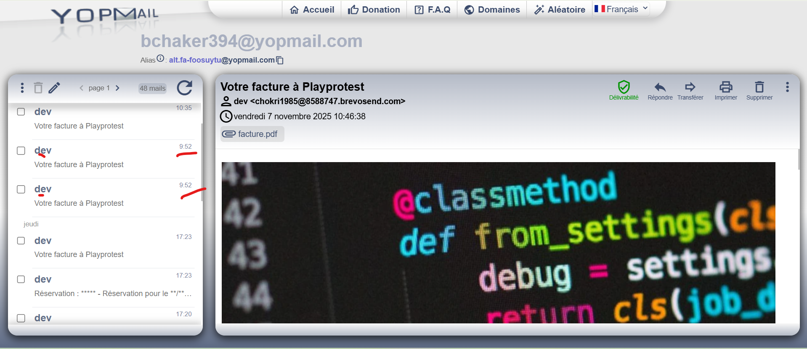
 | Scénario 3: réserver une activité dans ce forfait achété | 1) Le client se connecte au compte site front 2) Le client passe à la page forfaits | 1) sélèctionner le forfait choisi 2) cliquer sur l'activité à réserver 3) sélèectionner le nombre de participants 4) sélèectionner Option(prix/durée) 5) cliquer sur suivant 6) choisir le jour de réservation 7) choisir un créneau 8) répondre aux questions activité 9) cliquer sur btn "Finaliser Ma réservation" | 1) forfait [01/09/2025] (Copie) 2) Bear Bricks - Pouring Painting 3) 6 4) Option : 1h d'activité 6) 08/11/2025 7) 6 / 6 11:30 204.00€ | réservation payé avec succès. A venir: Session Bear Bricks - Pouring Painting 6 Ticket(s) , 204.00 € 08-11-2025, 11:30 - 12:45 Payée | réservation d'activité dans le forfait est payé avec succès. | Passed

 | ****Scénario****: achat un forfait sur le site dev Playpro | 1) Le client se connecte au compte site front 2) Le client passe à la page forfaits | 1) cliquer sur un forfait 2) cliquer sur button "Ajouter au panier" 3) cliquer la carte bancaire 4) Payer en STRIPE | 1) forfait total 2025 2) 1 4) forfait total 2025 * 1 102.00 € Total Amount : 102.00 € Amount to pay now : 102.00 € | - forfait ajouté au panier avec succès. - Payement effecuté avec succès et la redirection vers Mes forfaits page dans le Profile. | forfait payé avec succès et la redirection vers Mes forfaits page dans le profile. | Passed
 | ****Scénario 1: achat un forfait free | 1) Le client se connecte au compte site front 2) Le client passe à la page forfaits | 1) cliquer sur un forfait 2) cliquer sur button "Ajouter au panier" 3) cliquer sur "Finaliser" 4) cliquer sur Payer | 1) Total forfait 5 activites [26-09-2025] 2) 1 4) | - forfait ajouté au panier avec succès. - Payement effecuté avec succès pour un forfait free. - nom: Total forfait 5 activites [26-09-2025] réservation: 5 prix: 0€ Quantité : 5 date d'expiration: 2025-11-07 status activités: Expired - La redirection après le paiement vers "Mes achats et Réservations". | forfait payé avec succès et la redirection vers Mes forfaits page dans le profile. | Passed | doit voir la redirection aprés le paiement d'un forfait free !!
 | ****Scénario 2: achat un forfait free | 1) Le client se connecte au compte site front 2) Le client passe à la page forfaits | 1) cliquer sur un forfait 2) cliquer sur button "Ajouter au panier" 3) cliquer sur "Finaliser" 4) cliquer sur Payer | 1) forfait for free activités 2) 1 4) | - forfait ajouté au panier avec succès. - Payement effecuté avec succès pour un forfait free. - nom: forfait for free activités réservation: 57 prix: 0€ Quantité : 50 date d'expiration: 2025-11-07 status activités: Expired - La redirection après le paiement vers "Mes achats et Réservations". | forfait payé avec succès et la redirection vers Mes forfaits page dans le profile. | Passed | doit voir la redirection aprés le paiement d'un forfait free !!
 | Scénario 1: achat activité Tickts par forfait | 1) L'admin se connecte au compte site front 2) L'admin passe au profile en forfaits | 1) sélectionner le forfait en profile 2) cliquer sur bouton "Réserver" d'une activité Tickets 3) sélectionner le nbre de tickets 4) cliquer sur suivant button 5) choisir un créneau 6) cliquer sur "Finaliser Ma réservation" | 1) forfait tickets zoo 5 76.5€ 98 2026-10-30 2) zoo (jeunes 10 - 25 ans) 3) zoo (jeunes 10 - 25 ans) Dès 24.8€/ personne * 2 5) 60.00 € 30-10-2025, 13:00 | réservation et paiement d'une activité tickets zooinvisiblee: zoo (jeunes 10 - 25 ans) est passé avec succès. Session zooinvisible 2 Ticket(s) , 60.00 € 30-10-2025, 13:00 | réservation et paiement d'une activité tickets zooinvisiblee: zoo (jeunes 10 - 25 ans) est passé avec succès. | Passed | Alerte: Réservation es terminé avec succès
 | Scénario 2: achat activité Tickts par forfait | 1) L'admin se connecte au compte site front 2) L'admin passe au profile en forfaits | 1) sélectionner le forfait en profile 2) cliquer sur bouton "Réserver" d'une activité Tickets 3) sélectionner le nbre de tickets 4) cliquer sur suivant button 5) choisir un créneau 6) ajouter des produits 7) cliquer sur "Finaliser Ma réservation" | 1) forfait tickets zoo 5 76.5€ 98 2026-10-30 2) zoo (jeunes 10 - 25 ans) 3) zoo (jeunes 10 - 25 ans) Dès 24.8€/ personne * 2 5) 14:00 60.00€ 6) Fanta 14.00€ * 2 Fanta (Copie) 11.00€ * 2 bille200 12.00€ * 2 chaussure 33.00€ * 2 | WS 404 api: https://dev-bo.playpro.fr/ api/v1/reservation/space/public response: {"status":404,"success":false, "message":"You have already link this treatment, please check the quantiy you want to pay with treatment","code":0} |  | Failed | Alerte: Aucun result
 | Scénario 3: achat autre activité Tickts avec produits par un forfait | 1) L'admin se connecte au compte site front 2) L'admin passe au profile en forfaits | 1) sélectionner le forfait en profile 2) cliquer sur bouton "Réserver" d'une activité Tickets 3) sélectionner le nbre de tickets 4) cliquer sur suivant button 5) choisir un créneau 6) ajouter des produits 7) cliquer sur "Finaliser Ma réservation" 8) cliquer sur CB pour payer STRIPE 9) cliquer sur le bouton "Payer" | 1) forfait tickets zoo 5 76.5€ 98 2026-10-30 2) ticket dégressifs pas touchée 3) ticket dégressifs pas touchée Dès 20€/ personne * 4 5) 13:00 80.00€ 6) Fanta 14.00€ * 1 prod 11.00€ * 1 8) Montant total: 105.00 € Forfait: 80.00 € À régler maintenant: 25.00 € | En Mes Achats et Réservations (profile) Session activité ticket pas touché (parent) 4 Ticket(s) , 105.00 € 30-10-2025, 10:00 En cours réservation et paiement passé avec succès. | Paiement effecuté avec succès | Passed | Email de réservation réçu ok Emil Facture réçu ok

 | Bons Cadeaux
 | ***** scénario 1: passer une commande de bon cadeau en FO | 1) Le client se connecte au son compte sur le site DEV - PlayPro | 1) cliquer sur Offrir BC en menu "Découvrir" 2) choisir un bon cadeau avec un prix et avec une quantité 3) cliquer sur le bouton "Suivant" 4) Payer la totalité 250.00€ en STRIPE | 2) 250€ - Qté: 1 4) xxxxxxxxxxxx4242 visa 12/30 | 1) passage au page de réservation du bon cadeau 2) Bon cadeau est ajouté au panier avec succès 4) Paiement est effecuté avec succès | Achate un bon cadeau est effectué avec succès et un email: "Votre bon cadeau est prêt à être utilisé !" et un email de facture sont réçus. | Passed
 | ***** scénario 1: passer une commande de bons cadeaux en FO | 1) Le client se connecte au son compte sur le site DEV - PlayPro | 1) cliquer sur Offrir BC en menu "Découvrir" 2) choisir un bon cadeau avec un prix et avec une quantité 3) cliquer sur le bouton "Suivant" 4) Payer la totalité 250.00€ en STRIPE | 2) 25€ - Qté: 2 4) xxxxxxxxxxxx4242 visa 12/30 | 1) passage au page de réservation du bon cadeau 2) Bon cadeau est ajouté au panier avec succès 4) Paiement est effecuté avec succès | Achate un bon cadeau est effectué avec succès et un email: "Vos bons cadeaux sont prêts à être utilisés !" et un email de facture sont réçus. | Passed

 | achat un bon cadeau sur le Back-Office V2 sans bénéficaire | 1) L'admin se connecte au compte BO - V2 2) L'admin est sur la caisse nomade | 1) saisir un email du client 2) cliquer sur Bons cadeau 3) En POPUP, sélèctionner le montant du bon cadeau 4) En POPUP, taper la quantité 5) En POPUP, cliquer sur le bouton "Valider" 6) En Panier, cliquer sur le bouton "Valider le bon cadeau" 7) En Popup validation de bon cadeau, cocher le bouton "Envoyer par email" 8) saisir un message 9) cliquer sur le bouton "Valider" | 1) "combofamille@yopmail.com" 3) 100€ 4) 1 | Produit ajouté au panier! un message d'erreur s'affiche en indiquant: " Vous n'avez pas sélectionné de bénéficiaire pour le bon cadeau ou email bénéficiaire existe déjà ." ?order=42087&wallet_transaction= | validation d'un bon cadeau est correct | Passed
 | Supprimer une commande de bon cadeau en panier | 1) L'admin se connecte au compte BO - V2 2) L'admin est sur la caisse nomade | 1) L'admin est en panier pour la commande avec un order 2) cliquer sur le bouton Supprimer en panier 3) aprés vider bon cadeau, cliquer sur le bouton "Supprimer" | 1) caisse?order=42087&wallet_transaction= 3) Bon cadeau - (Total: 0.00 €) | Le panier est vide pour la commande order=42087 La commande en Liste des ventes ouvertes du client est vide et Total : 0€ | Suppression d'une commande de bon cadeau marche correctement
 | achat un bon cadeau sur le Back-Office V2 avec bénéficaire | 1) L'admin se connecte au compte BO - V2 2) L'admin est sur la caisse nomade | 1) saisir un email du client 2) cliquer sur Bons cadeau 3) En POPUP, sélèctionner le montant du bon cadeau 4) En POPUP, taper la quantité 5) En POPUP, cliquer sur le bouton "Valider" 6) En Panier, cliquer sur le bouton "Valider le bon cadeau" 7) sélèectionner un client bénéficaire 8) En Popup validation de bon cadeau, cocher le bouton "Envoyer par email" 9) sélèctionner Date d'envoi par mail au bénéficiaire 10) saisir un message 11) cliquer sur le bouton "Valider" 12) cliquer sur le bouton "Encaisser" 13) sélèctionner une méthode de paiement 14) cliquer sur le bouton "ENCAISSER" 15) cliquer sur le bouton "Encaisser seulement" | 1) "combofamille@yopmail.com" 3) 100€ 4) 1 7) Chaker Ben Said - bchaker394@yopmail.com 9) 22/12/2025 10) Message send voucher de 100 EURO Le 22/12/2025 13) CB | Produit ajouté au panier! ajout de la commande avec caisse?order=42088&wallet_transaction= order=42090 Encaissement validé ! Statut Bon cadeau : Bloqué en Table de liste BO-V2 | validation d'un bon cadeau est correct en BO - V2 Un bon cadeau avec le statut Bloqué : est volontairement désactivé ne doit pas être visible sur le site web ne doit pas être utilisable pour le paiement | Terminé

 | PLPRB-1084 _ include is_blocked in select on voucher check code TC01: payer une réservation avec un code de bon cadeau bloqué sur le site Dev-Web | 1) Le client est sur le site demo Playpro V3 2) Le client s'ouvre la page de connexion sur un navigateur "Chrome" version "latest" 3) Une internet stable et forte | 1) passer une réservation d'activité 2) aller au panier pour le paiement la réservation 3) taper un code de bon cadeau Bloqué 4) cliquer sur Payer 5) vérifier l'utilisation d'un bon cadeau Bloqué |  | Résultat attendu ❌ Code refusé ❌ Aucun impact sur le montant ✅ Message clair : "Une erreur qui s’est produite" | Ce que fait la PR: - Ajoute le champ is_blocked dans la requête API de vérification du code bon cadeau Un bon cadeau avec le statut Bloqué : est volontairement désactivé ne doit pas être visible sur le site web ne doit pas être utilisable pour le paiement | Terminé
 | PLPRB-1084 _ include is_blocked in select on voucher check code TC02: payer une réservation avec un code de bon cadeau bloqué en Back-Office (caisse) | 1) Le client est sur le site demo Playpro V3 2) Le client s'ouvre la page de connexion sur un navigateur "Chrome" version "latest" 3) Une internet stable et forte | 1) passer une réservation d'activité sur le calendrier 2) aller au caisse nomade par ID order 3) cliquer sur le bouton Encisser" 3) taper un code de bon cadeau Bloqué 4) cliquer sur le bouton "Encaisser" pour payer 5) vérifier l'utilisation d'un bon cadeau Bloqué en Back-Office - Caisse |  | Résultat attendu ❌ Code refusé ❌ Aucun impact sur le montant ✅ Message clair : "Une erreur qui s’est produite" | Ce que fait la PR: - Ajoute le champ is_blocked dans la requête API de vérification du code bon cadeau Objectif : empêcher l’utilisation des bons cadeaux bloqués sur le Back-Office - Caisse | Terminé
 | PLPRB-1084 _ include is_blocked in select on voucher check code TC03: payer une réservation avec un nouveau code de bon cadeau Actif crée sur le site Dev-Web | 1) Le client est sur le site demo Playpro V3 2) Le client s'ouvre la page de connexion sur un navigateur "Chrome" version "latest" 3) Une internet stable et forte | 1) passer une réservation d'activité 2) aller au panier pour le paiement la réservation 3) taper un code de bon cadeau Actif 4) cliquer sur Payer 5) vérifier l'utilisation d'un bon cadeau Actif |  | Résultat attendu Bon cadeau Actif → doit toujours fonctionner normalement | Ce que fait la PR: - Ajoute le champ is_blocked dans la requête API de vérification du code bon cadeau Un bon cadeau avec le statut Bloqué : est volontairement désactivé ne doit pas être visible sur le site web ne doit pas être utilisable pour le paiement | Passed
 | PLPRB-1084 _ include is_blocked in select on voucher check code TC04: enciassement d'une réservation avec un nouveau code de bon cadeau Actif crée sur le Back-Office - Caisse | 1) Le client est sur le site demo Playpro V3 2) Le client s'ouvre la page de connexion sur un navigateur "Chrome" version "latest" 3) Une internet stable et forte | 1) passer une réservation d'activité sur le calendrier 2) aller au caisse nomade par ID order 3) cliquer sur le bouton Encisser" 3) taper un code de bon cadeau Actif 4) cliquer sur le bouton "Encaisser" pour payer 5) vérifier l'utilisation d'un bon cadeau Actif en Back-Office - Caisse |  | Résultat attendu Bon cadeau Actif → doit toujours fonctionner normalement | Ce que fait la PR: - Ajoute le champ is_blocked dans la requête API de vérification du code bon cadeau Objectif : l’utilisation des bons cadeaux actifs marche correctement aprés la création d'un nouveau bon cadeau | Passed

 | Wallets
 | passer une activité VR avec un qrand prix total et payer avec Wallet | 1) Le client se connecte au compte site front 2) Le client passe à la page forfaits | 1) cliquer sur une activité VR 2) sélèectionner le nombre de participants 3) sélèectionner Option(Prix/Durée) 4) cliquer sur suivant btn 5) choisir un jour de réservation 6) choisir un créneau 7) cliquer sur Btn "Finaliser Ma réservation" 8) payer en Wallet | 1) Formule vrgame 2) 8 3) 165 (min) -> 45.70€ 5) 11/11/2025 6) 8 / 8 11:45 365.60€ 8) Montant total : 365.60 € Portefeuille : 365.60 € À régler maintenant : 0.00 € | paiement effectué avec succès Session Formule vrgame 8 Ticket(s) , 365.60 € 11-11-2025, 11:45 - 14:30 Payée achat en calendar s'affiche bien Confirmation de réservation réçu Email de facture ne pas réçu | réservation et paiement d'une commande VR avec wallet est effectué avec succès. et email de facture réçu pour le client. | Passed | 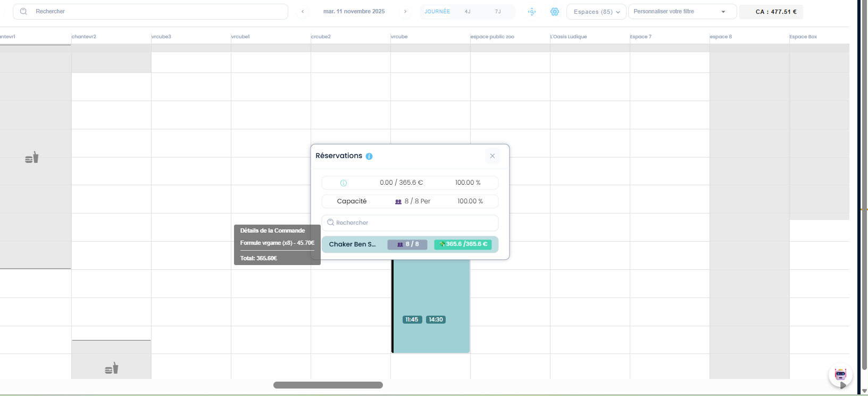

 | Abonnements
 | achat activité VR par un abonnement | 1) L'admin se connecte au compte site front 2) L'admin passe au profile en abonnements | 1) sélectionner un abonnement en profile 2) cliquer sur bouton "Réserver" d'une activité VR 3) sélectionner le nbre de participants 4) cliquer sur suivant button 5) choisir un créneau 6) ajouter données questions 7) cliquer sur "Finaliser Ma réservation" | 1) Abonnement découverte 28/10 6 122€ 997 2025-11-03 2) activité vr pas touché mixage true 3) 3 5) 30 oct. à 17:20 6) | En Mes Achats et Réservations (profile) : Session activité vr pas touché mixage true 3 Ticket(s) , 165.00 € 30-10-2025, 17:20 - 21:30 Payée réservation et paiement passé avec succès. | réservation payé et affiché avec succès | Passed | Email de réservation non réçu ko Email Facture non réçu kko => correction configuration reçu des emails lors la réservation ou l'achat des activités par abonnement
 | achat activité VR avec produits par un abonnement | 1) L'admin se connecte au compte site front 2) L'admin passe au profile en abonnements | 1) sélectionner un abonnement en profile 2) cliquer sur bouton "Réserver" d'une activité VR 3) sélectionner le nbre de participants 4) cliquer sur suivant button 5) choisir un créneau 6) ajouter des produits 7) ajouter données questions 8) cliquer sur "Finaliser Ma réservation" 9) cliquer sur CB pour payer EN STRIPE 10) cliquer sur btn "Payer" | 1) Abonnement découverte 28/10 6 122€ 994 2025-11-03 2) activité vr pas touché mixage true 3) 3 5) 30 oct. à 17:20 6) Kits d'épices X 1 Huiles d'olive extra vierge X 1 Box ingrédients premium X 1 Photobook personnalisé X 1 Montant total : 281.45 € Abonnement : 165.00 € À régler maintenant : 116.45 € | En Mes Achats et Réservations (profile) : Session activité vr pas touché mixage true 3 Ticket(s) , 281.45 € 30-10-2025, 17:20 - 21:30 En cours réservation et paiement passé avec succès. | réservation payé et affiché avec succès | Passed | Email de réservation réçu ok Emil Facture réçu ok
 | passer une activité VR par un abonnement | 1) L'admin se connecte au compte site front 2) L'admin passe au profile en abonnements | 1) sélectionner un abonnement en profile 2) cliquer sur bouton "Réserver" d'une activité VR 3) sélectionner le nbre de participants 4) cliquer sur suivant button 5) choisir un créneau 6) ajouter données questions 8) cliquer sur "Finaliser Ma réservation" 9) cliquer sur CB pour payer EN STRIPE 10) cliquer sur btn "Payer" | 1) Abounnment Limite TVA 28/10 Réservation : 4 Prix : 102€ Quantité : 50 Date d'expiation : 2025-11-10 2) Activité libre vr 3) 6 5) 04 nov. à 19:20 | réservation et paiement passé avec succès. | réservation activité par abonnement se termine avec succès. une alerte qui s'affiche: | Passed
 | passer une activité paintball par un abonnement | 1) L'admin se connecte au compte site front 2) L'admin passe au profile en Mes abonnements | 1) cliquer sur "Réserver" une activité 2) cocher Option: autorise le mixage 3) sélèctionner Nbre de participants 4) sélèctionner Option(prix/Durée) 5) cliquer sur Suivant 6) cliquer sur un créneau avec espace 7) cliquer sur "Finaliser Ma réservation" | 1) Paintball 2 3) 3 4) 01h00 à 5.68€ 6) 6 / 6 13:30 77.04€ - Paintball 2 | Alerte s'affiche: "Réservation est payée avec succès" Session paintball 2 3 Ticket(s) , 77.04 € 06-11-2025, 13:30 - 14:30 En cours | Réservation d'une activité paintball est payée avec succès. | Passed | 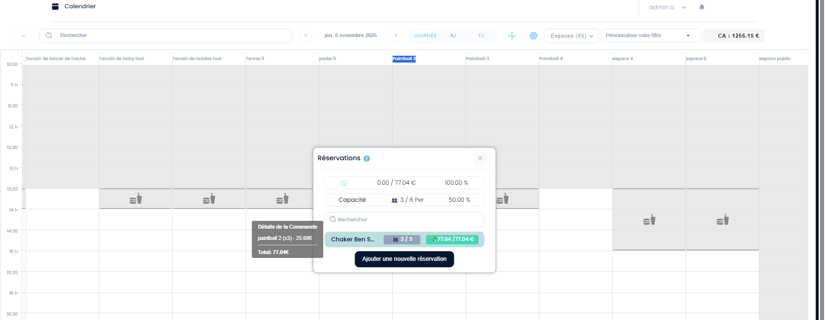
 | Scénario 1: achat un en FO abonnement | 1) L'admin se connecte au compte site front 2) L'admin passe Abonnements | 1) cliquer sur un abonnement 2) mise à jour Quantité en panier 3) cliqur sur ajouter au panier 4) cliquer sur Payer | 1) abonnement 2025 tickets 2) 5 | Abonnement "abonnement 2025 tickets" Réservation : 14 Prix : 102€ Qté : 1 Date d'expiration : 2025-11-12 est payé avec succès | Le paiement d'un abonnement est effectué avec succès. | Passed | 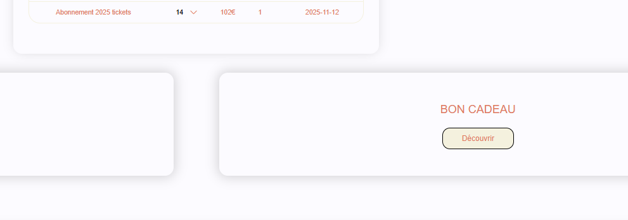
 | Scénario 2: réservation activité Tickets dans un abonnement | 1) L'admin se connecte au compte site front 2) L'admin à la main sur l'abonnement achété | 1) cliquer sur activité tickets 2) sélèectionner le Nbre de tickets 3) sélèectionner le jour de réservation 4) sélectionner le créneau 5) cliquer sur "Finaliser Ma réservation" | 1) zoo 18-60ans Dès 14€/ personne 2) 1 3) Aujourd'hui (06/11/2025) 4) 21:30 14.00€ | réservation est payée avec succès Session zoo ville2 test 1 Ticket(s) , 14.00 € 06-11-2025, 19:30 Payée Email facture ne pas réçu Facture generée en BO : N° : 2025-040228 Articles: zoo ville2 test (Activité) zoo 18-60ans (Activité) Email : bchaker394@yopmail.com Méthode de paiement: serie | réservation est payée avec succès | Passed

 | #### scénario: passer une commande Circuit: Tickets et vérifier le paiement el'affichage en FO et en BO | 1) Le Client se connecte au compte site front 2) Le Client a déjà un FORFAIT qui contient une activité Tickets | 1) cliquer sur un fofait achété en profile 2) cliquer sur une activité 3) choisir le nombre de Tickets 4) cliquer sur le bouton "Suivant" 5) choisir un créneau 6) cliquer sur le bouton sans produits "Finaliser Ma réservation" | 1) forfait tickets zoo 2) zoo 1-4 ans en zoo ville2 test 3) 8 5) mercredi 26 novembre 2025 - [05:00 56.00€] 6) Moyens de paiement: Prépayée : cure : 56,00 € | Réservation payé avec syccès Session zoo ville2 test 8 Ticket(s) , 56.00 € 27-11-2025, 04:00 Payée Après vérification, la commande est correcte au niveau du paiement : les 56 € sont bien enregistrés dans le champ total_amounts avec la méthode de paiement cure. Le décalage d’heure provient de la timezone : lorsque je sélectionne un créneau à 05:00 dans le calendrier, le système l’enregistre en UTC, ce qui donne 04:00 dans la commande FO et BO. Le créneau est donc automatiquement converti d’UTC+1 vers UTC, ce qui provoque l’affichage incorrect. Ce point nécessite une correction côté configuration ou conversion des heures. | réservation s'affiche en BO et FO avec des horaires corrects | Failed | 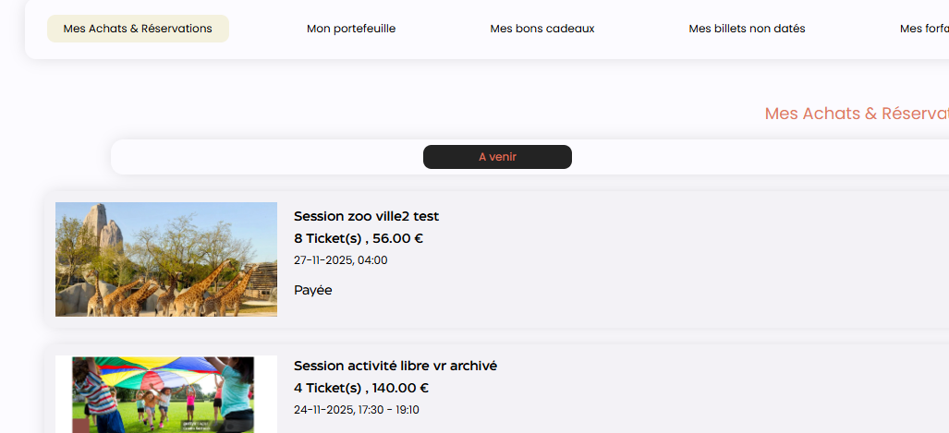

 | passer une activité paintball dans un abonnement en vérifiant le mixage en groupes | 1) Le client se connecte au compte site front 2) Le client passe au profile en Mes abonnements | 1) cliquer sur "Paintball catégorie" 2) cliquer sur "Paintball 2" activité 3) cocher Option: autorise le mixage 4) sélèctionner Nbre de participants 5) sélèctionner Option(prix/Durée) 6) cliquer sur Suivant 7) cliquer sur un créneau avec espace 8) cliquer sur "Finaliser Ma réservation" 9) En panier, je coche Mes abonnements 10) coche l'abonnement en liste 11) payer en STRIPE le reste | 2) Paintball 2 4) 3 5) 01h00 à 5.68€ 7) 06/11/2025 6 / 6 13:30 77.04€ - Paintball 2 10) Abounnment Limite TVA 28/10 x 41 2025-11-10 paintball 2 - Paintball 2 jeudi 06 novembre 2025 à 13:30 60 min Détails de la réservation: paintball 2 X 3 77.04 € Montant total : 77.04 € Abonnement : 77.04 € À régler maintenant : 0.00 € | 400 WS API : https://dev-bo.playpro.fr/api/v1/payment/add-to-basket Response: {"success":false,"status":400, "message":"Une erreur se produit durant l'application d'abonnement.", "message2":"You have already link this serie, please check the quantiy you want to pay with serie"} | Réservation d'une activité paintball est payée avec succès. | Test en cours | 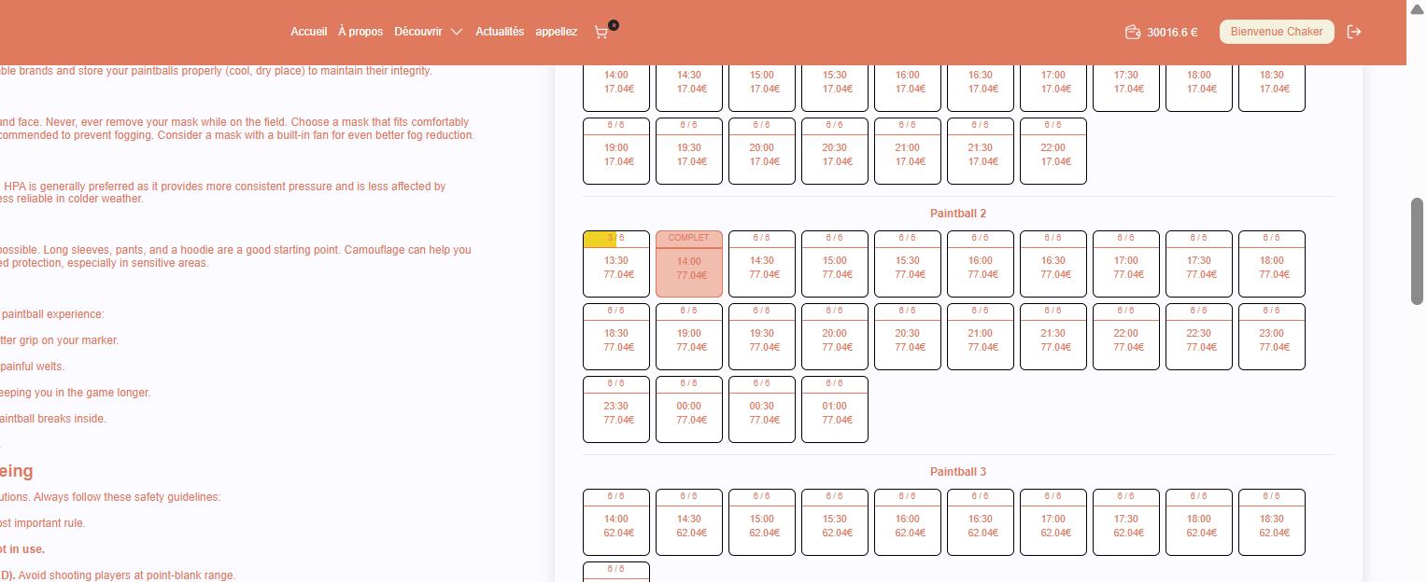
 | Scénario 1: passer (réserver et payer pour le client de site) une activité paintball avec partage clients dans la catégories des prestations et combos a ne pas toucher | 1) Le client se connecte au compte site front 2) Le client passe à la page de la catégorie pas toucher | 1) cliquer sur une activité pas toucher 2) cocher option: "J'autorise le mixage des groupes" 3) sélèectionner le nombre de participants 4) sélèctionner Option (Prix/Durée) 5) cliquer sur Suivant 6) choisir un jour de réservation et un créneau 7) cliquer sur le bouton "Finaliser Ma réservation" 8) partager le paiement avec 2 clients 9) utiliser mon Portefeuille pour compléter le paiement | 1) activité paintball pas touché mixage false 3) 3 4) 02h00 à 99.99€ 6) 07/11/2025 - espace test 2 (pas utilisé) - 5/5 - 14:45 - 267.00€ 8) - myTestBmft@yopmail.com - societe.bits@yopmail.com 9) Utiliser mon Portefeuille / 89.00€ Montant total : 267.00 € Portefeuille : 89.00 € À régler maintenant : 0.00 € | Paiement effectué avec succès Session activité paintball pas touché mixage false 1 Ticket(s) , 89.00 € 07-11-2025, 14:45 - 16:45 Payée Email de réservation bien réçu | commande paintball réservée et payée avec succès et l'email de réservation bien réçu Achat en calendrier avec wallet marche bien | Passed
 | Scénario 2: continuer de payer sur le lien de paiement envoyées pour client de partage | 1) Le client se connecte au compte site front 2) L'admin passe à la réservation en calendrier 3) Le client s'ouvre la boite de réservation | 1) ouvrir email client 1 2) cliquer sur le lien de paiement | 1) myTestBmft@yopmail.com | Lien Paiement client 1 par STRIPE effectué avec succès et la commande en calendrier se met bien à jour après un changement | Paiement STRIPE effectué avec succès | Passed | 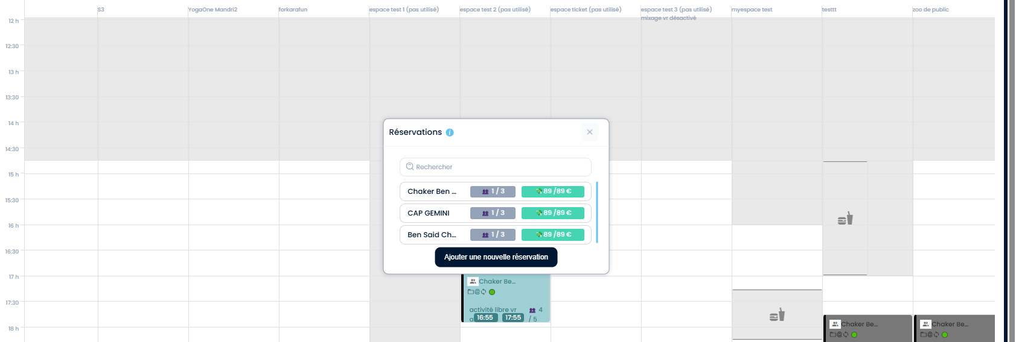
 | Scénario 3: continuer de payer sur le lien de paiement envoyées pour client de partage | 1) Le client se connecte au compte site front 2) L'admin passe à la réservation en calendrier 3) Le client s'ouvre la boite de réservation | 1) ouvrir email client 2 2) cliquer sur le lien de paiement | 1) societe.bits@yopmail.com | Lien Paiement client 2 par STRIPE effectué avec succès et la commande en calendrier se met bien à jour après un changement | Paiement STRIPE effectué avec succès | Passed
- | - | - | - | - | - | - | - | - | - | - | - | - | -
 | # Scénario 1: passer (réserver et payer pour le client de site) une activité paintball avec partage clients dans la catégories des prestations et combos a ne pas toucher | 1) Le client se connecte au compte site front 2) Le client passe à la page de la catégorie pas toucher | 1) cliquer sur une activité pas toucher 2) cocher option: "J'autorise le mixage des groupes" 3) sélèctionner le nombre de participants 4) sélèctionner Option (Prix/Durée) 5) cliquer sur Suivant 6) choisir un jour de réservation et un créneau 7) cliquer sur le bouton "Finaliser Ma réservation" 8) partager le paiement avec 2 clients 9) Payer en STRIPE | 1) activité paintball pas touché mixage false 3) 3 4) 02h00 à 99.99€ 6) 08/11/2025 - espace test 2 (pas utilisé) - 5/5 - 11:00 - 267.00€ 8) - societe.bits@yopmail.com | Paiement effectué avec succès Session activité paintball pas touché mixage false 2 Ticket(s) , 178.00 € 08-11-2025, 11:00 - 13:00 Paid Email de réservation et de facture bien réçus | commande paintball réservée et payée avec succès et l'email de réservation et de facture sont bien réçus Achat en calendrier avec wallet marche bien | Passed
 | # Scénario 2: annuler la commande partage client sur le calendar BO et vérifier le mise à jour en calendar | 1) L'admin se connecte au compte site BO 2) L'admin passe à la réservation en calendar | 1) cliquer sur la réservation en calendar 2) cliquer sur details commande du client en partage 3) cliquer sur Annuler 4) cliquer sur Annuler Seulement "Annuler seulement, sans rembourser ni prélever." 5) fermer le popup | 1) activité paintball pas touché mixage false 2) Ben Said Chaker email: societe.bits@yopmail.com 1 / 3 89.00 € | 4) Popup reservation calendar message en verte: "La suppression s'est effectuée avec succès et vous avez gagné 0 €." "La commande a déjà été clôturée." Email d'annulation est réçu pour le client: "Annulation : 30787 - Annulation pour le 08/11/2025 à 11:00 - Chaker Ben Said" Premier cas : réservation initiale Le total est de 3/3 personnes, 267 € (178 + 89). La réservation est bien répartie entre le client principal et le client partage, avec la bonne répartition des montants. La confirmation dans le calendrier : Chaker Ben Said : 2/3, 178 € (pour lui) Ben Said Chaker : 1/3, 89 € (pour lui) Après annulation du client partage: La nouvelle répartition est : Chaker Ben Said : 2/2, 178 €/178 € (il reste la totalité) Ben Said Chaker : 1/2, 0 €/89 € (pour lui, car le partage a été annulé) | mise à jour de commande en partage client après annulation cleint partgé est effectué correctement | Passed | 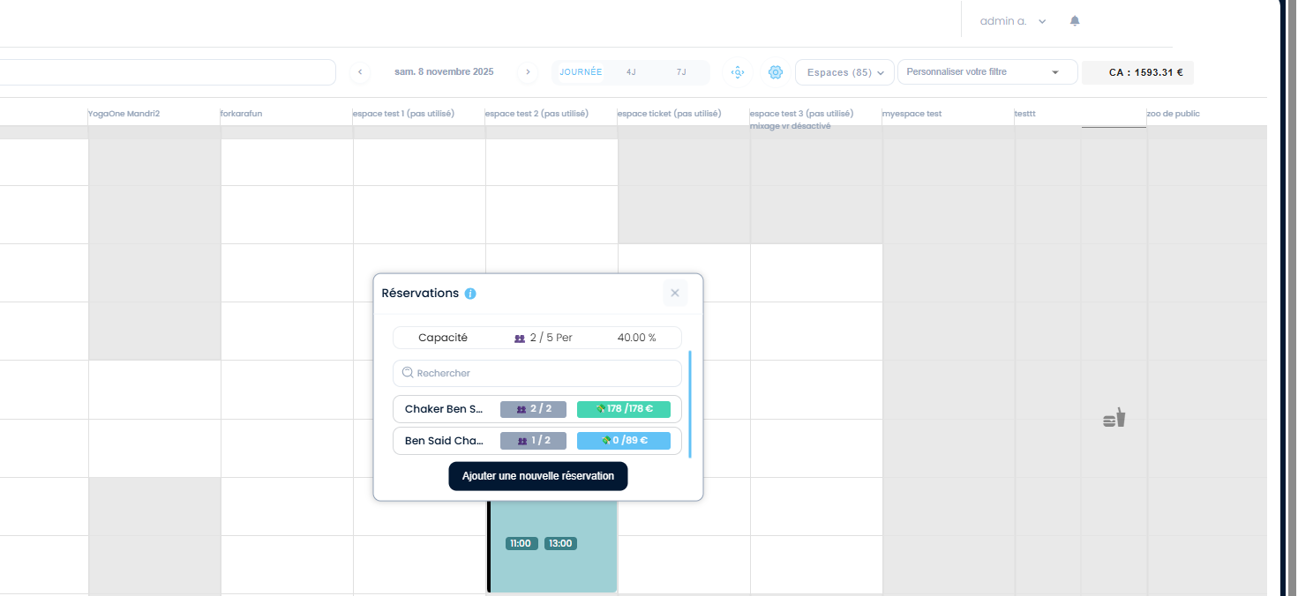
- | - | - | - | - | - | - | - | - | - | - | - | - | -
 | ## Scénario 3: Meme commande autre fois : passer meme commande activité paintball avec partage clients dans la catégories des prestations et combos a ne pas toucher | 1) Le client se connecte au compte site front 2) Le client passe à la pagede la catégorie pas toucher | 1) cliquer sur une activité pas toucher 2) cocher option: "J'autorise le mixage des groupes" 3) sélèctionner le nombre de participants 4) sélèctionner Option (Prix/Durée) 5) cliquer sur Suivant 6) choisir un jour de réservation et un créneau 7) cliquer sur le bouton "Finaliser Ma réservation" 8) partager le paiement avec 2 clients 9) Payer en STRIPE | 1) activité paintball pas touché mixage false 3) 3 4) 02h00 à 99.99€ 6) 09 Nov at 10:00 - espace test 2 (pas utilisé) - 5/5 - 10:00 - 267.00€ 8) - societe.bits@yopmail.com | Paiement effectué avec succès Session activité paintball pas touché mixage false 2 Ticket(s) , 178.00 € 09-11-2025, 10:00 - 12:00 Paid Email lien de paiement réçu pour le client partagé Email de réservation et de facture bien réçus | commande paintball réservée et payée avec succès et l'email de réservation et de facture sont bien réçus Achat en calendrier avec wallet marche bien | Passed
 | ## Scénario 4: après la résevration, ENCAISSER cmd de partage clients dans la catégories des prestations et combos a ne pas toucher | 1) Le client se connecte au compte site front 2) Le client passe à la réservation en calendar 3) le calendar s'affiche 2 cmds (client fo et client de partage) | 1) cliquer sur commande client de partage en calendar 2) cliquer sur btn "ENCAISSER" en popup 3) cliquer sur btn "Encaisser" en caisse nomade 4) cliquer sur CB comme Moyen de paiement 5) cliquer sur ENCAISSER seulement | 2) caisse?order=40253 5) message de succès: encaissement validé | encaissement validé Facture généré en Back-Office dans la liste des factures Rmqre BO: Email Facture ne pas réçu pour le client de partage | encaissement validé | Passed | 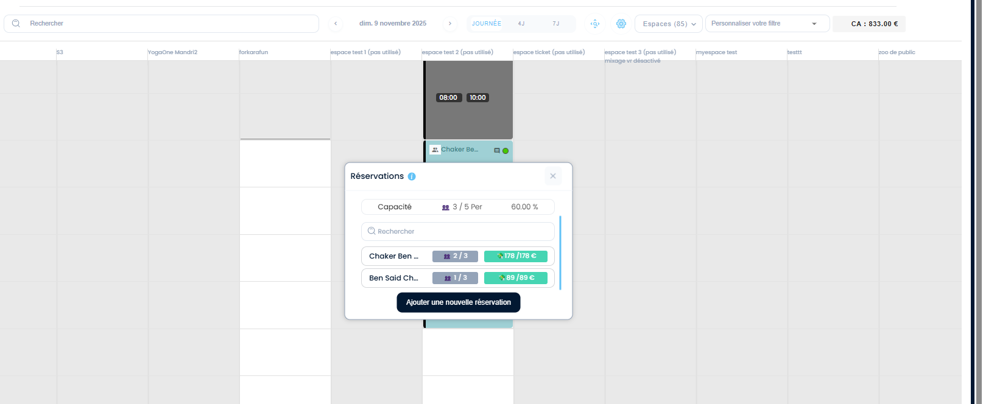
 | ## Scénario 5: annuler et rembourser la commande en partage client sur le calendar BO et vérifier le mise à jour en calendar | 1) Le client se connecte au compte site front 2) Le client passe à la réservation en calendar 3) le calendar s'affiche 2 cmds (client fo et client de partage) | 1) cliquer sur la réservation en calendar 2) cliquer sur details commande du client en partage 3) cliquer sur ANNULER 4) cliquer sur CONFIRMER ET REMBOURSER 5) fermer le popup | 2) Ben Said Chaker 1/3 89 / 89€ email: societe.bits@yopmail.com 4) => Annuler et rembourser sans prise en compte les critères de remboursement du système La suppression de ce créneau va rembourser le client a hauteur de 89 €. | msg d'erreur en popup annulation, lorsque je clique sur bouton "CONFIRMER ET REMBOURSER" : Your order does not include a payment method that corresponds with any of our refund options (Stripe, voucher, treatment, series). |  | Failed | 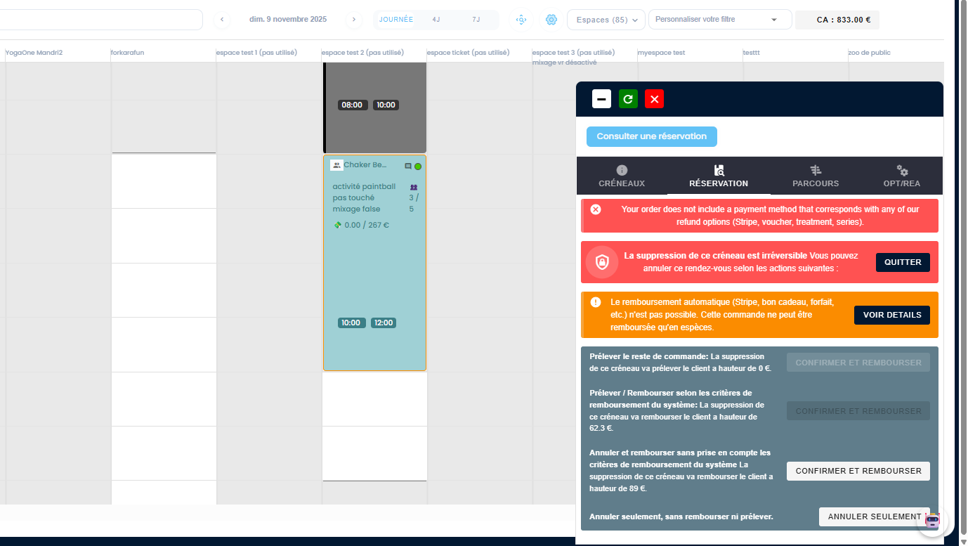
 | ## Scénario 6: annuler seulement la commande en partage client sur le calendar BO et vérifier le mise à jour en calendar | 1) Le client se connecte au compte site front 2) Le client passe à la réservation en calendar 3) le calendar s'affiche 2 cmds (client fo et client de partage) | 1) cliquer sur la réservation en calendar 2) cliquer sur details commande du client en partage 3) cliquer sur ANNULER 4) cliquer sur ANNULER SEULEMENT 5) fermer le popup | 2) Ben Said Chaker 1/3 89 / 89€ email: societe.bits@yopmail.com 4) => Annuler seulement, sans rembourser ni prélever. | - msg en verte: La suppression s'est effectuée avec succès et vous avez gagné 0 €. - La commande a déjà été clôturée. Sipoup s'ouvre autre fois - Email d'annulation est réçu pour le client de partage: Annulation : 30790 - Annulation pour le 09/11/2025 à 10:00 - Chaker Ben Said Premier cas : réservation initiale Le total est de 3/3 personnes, 267 € (178 + 89). La réservation est bien répartie entre le client principal et le client partage, avec la bonne répartition des montants. La confirmation dans le calendrier : Chaker Ben Said : 2/3 / 178 € (pour lui) Ben Said Chaker : 1/3 / 89 € (pour lui) Après annulation du client partage: La nouvelle répartition est : Chaker Ben Said : 2/2, 178€ / 178 € (il reste la totalité) Ben Said Chaker : 1/2, 89€ / 89 € (pour lui, car le partage a été annulé) | annulation seulement se termine avec succès. Mise à jour de commande en partage clients aprés l'annulation se fait correctement | Passed | 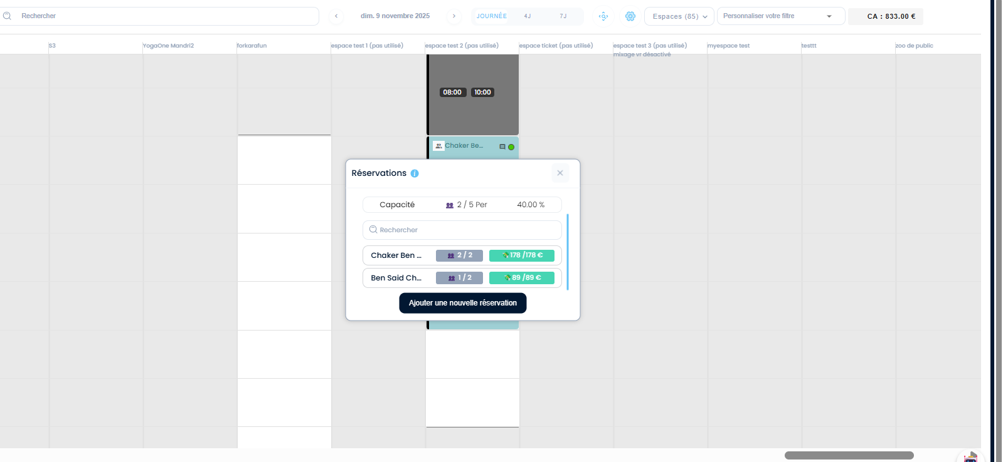

 | # TC01 scénario: passer une commande avec 2 méthodes de paiements PLPRB-1420 script remove duplicates rows from payments | 1) Le client se connecte au compte site front 2) Le client passe à la réservation en calendar 3) le calendar s'affiche commande en BO | 1) passer une activité circuit 2) payer la commande en STRIPE et avec un bon cadeau | 1) Paintball 1h (standard) - Espace Gourmand - Paris 12e vendredi 28 novembre 2025 à 12:40 Dure perso -> 24.50€ Détails de la réservation: Paintball 1h (standard) X 6 147.00 € Option(s): Kits d'épices X 1 29.00 € Huiles d'olive extra vierge X 2 23.82 € bille200 X 3 36.00 € Cocktail dînatoire 21 pièces X 4 183.96 € Fanta X 5 70.00 € Montant total : 489.78 € Bon cadeau : 250.00 € À régler maintenant : 239.78 € 2) xxxxxxxxxxxx4242 visa 3/28 bon cadeau: 25-11-84507851 | table invoices en response WS: ➤ Paiement n°1 (id 20209) Méthode : Bon cadeau Montant : 250.00 € Voucher : 5846 (utilisé et mis à 0) Paiement OK → payé à 2025-11-28 10:14:36 ➤ Paiement n°2 (id 20210) Méthode : Stripe Montant : 239.78 € Intent Stripe : pi_3SYNpbLzRuw2JmVx0B1GpUwC Paiement OK → payé à 2025-11-28 10:14:39 ➡️ Aucun doublon ici. Tu as un paiement bon cadeau + un paiement Stripe = paiements normaux. | le BO ne doit pas afficher une seule plusieurs lignes de paiement du même type. | Passed
 | # TC01 scénario: passer une commande avec 3 méthodes de paiements PLPRB-1420 script remove duplicates rows from payments | 1) Le client se connecte au compte site front 2) Le client passe à la réservation en calendar 3) le calendar s'affiche commande en BO | 1) passer une activité circuit 2) payer la commande en STRIPE et avec un bon cadeau | 1) Paintball 1h (standard) - Espace Gourmand - Paris 12e vendredi 28 novembre 2025 à 12:40 Dure perso -> 24.50€ Détails de la réservation: Paintball 1h (standard) X 6 147.00 € Option(s): Kits d'épices X 1 29.00 € Huiles d'olive extra vierge X 2 23.82 € bille200 X 3 36.00 € Cocktail dînatoire 21 pièces X 4 183.96 € Fanta X 5 70.00 € Montant total : 489.78 € Bon cadeau : 250.00 € À régler maintenant : 239.78 € 2) xxxxxxxxxxxx4242 visa 3/28 bon cadeau: 25-11-84507851 | table invoices en response WS: ➤ Paiement n°1 (id 20209) Méthode : Bon cadeau Montant : 250.00 € Voucher : 5846 (utilisé et mis à 0) Paiement OK → payé à 2025-11-28 10:14:36 ➤ Paiement n°2 (id 20210) Méthode : Stripe Montant : 239.78 € Intent Stripe : pi_3SYNpbLzRuw2JmVx0B1GpUwC Paiement OK → payé à 2025-11-28 10:14:39 ➡️ Aucun doublon ici. Tu as un paiement bon cadeau + un paiement Stripe = paiements normaux. | le BO ne doit pas afficher une seule plusieurs lignes de paiement du même type. | Passed

 | Mixage de groupes et Plusieurs CLIENTS
 | TC01: passer La 1 ére commande en mixage de groupes PLPRB-1281 : feat create booking admin | 1) Le client se connecte au compte site front 2) Le client est sur la page de réservation des activités | 1) cliquer sur une activité 2) cocher OPTION: Mixage en groupes 3) choisir Nbre de participants 4) choisir Option (prix/durée) 5) cliquer sur Btn "Suivant" 6) choisir un créneau 7) cliquer sur Btn "Suivant" 8) cliquer sur Btn "Finaliser ma réservation" 9) payer la totalité de commande en STRIPE | 1) Activité Circuit: PAINTBALL "laser tag (Temps Addtionnel desactivé) (2)" 3) 5 participants 4) 00h20 à 12.00€ 6) 09-12-2025, 12:00 - 12:20 | Session laser tag (Temps Addtionnel desactivé) (2) 5 Ticket(s) , 150.00 € 09-12-2025, 12:00 - 12:20 Payée | commande en mixage de groupes réservée et payé avec succès et s'affiche bien sur le calendrier BO | Passed | 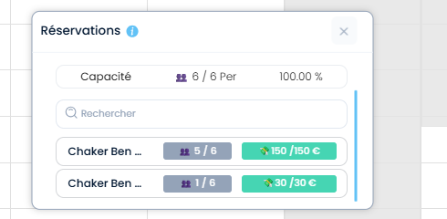
 | TC02: passer La 2 éme commande en mixage de groupes PLPRB-1281 : feat create booking admin | 1) Le client se connecte au compte site front 2) Le client est sur la page de réservation des activités | 1) cliquer sur une activité 2) cocher OPTION: Mixage en groupes 3) choisir Nbre de participants 4) choisir Option (prix/durée) 5) cliquer sur Btn "Suivant" 6) choisir un créneau 7) cliquer sur Btn "Finaliser ma réservation" 8) payer la totalité de commande en STRIPE | 1) Activité Circuit: PAINTBALL "laser tag (Temps Addtionnel desactivé) (2)" 3) 1 participants 4) 00h20 à 12.00€ 6) 09-12-2025, 12:00 - 12:20 | Session laser tag (Temps Addtionnel desactivé) (2) 1 Ticket(s) , 30.00 € 09-12-2025, 12:00 - 12:20 Payée cette commande s'applique bien Le Mixage en groupes et s'affiche avec la 1 ére commande en Back-Office | commande en mixage de groupes réservée et payé avec succès et s'affiche bien sur le calendrier BO | Passed
 | TC03: passer La 3 éme commande en mixage de groupes avec un autre Nombre de Participants et meme jour de réservation PLPRB-1281 : feat create booking admin | 1) Le client se connecte au compte site front 2) Le client est sur la page de réservation des activités | 1) cliquer sur une activité 2) cocher OPTION: Mixage en groupes 3) choisir Nbre de participants 4) choisir Option (prix/durée) 5) cliquer sur Btn "Suivant" 6) choisir un créneau 7) cliquer sur Btn "Finaliser ma réservation" | 1) Activité Circuit: PAINTBALL "laser tag (Temps Addtionnel desactivé) (2)" 3) 3 participants 4) 00h20 à 12.00€ 6) 09-12-2025 - Espace 7 6 / 6 12:20 90.00€ | WS: https://dev-bo.playpro.fr/api/v1/reservation/space/ Méthode de requête: POST Status Code: 404 Not Found Response: {"status":404,"success":false,"message":"Vous ne pouvez pas r\u00e9server avant 2 heures","code":404} | verification le passage de commande en mixage de groupes sur differentes scenarios. | Passed
 | TC04: passer La 4 éme commande en mixage de groupes avec un autre Nombre de Participants et Autre jour de réservation PLPRB-1281 : feat create booking admin | 1) Le client se connecte au compte site front 2) Le client est sur la page de réservation des activités | 1) cliquer sur une activité 2) cocher OPTION: Mixage en groupes 3) choisir Nbre de participants 4) choisir Option (prix/durée) 5) cliquer sur Btn "Suivant" 6) choisir un créneau 7) cliquer sur Btn "Finaliser ma réservation" 8) payer la totalité en STRIPE ET en sécurisation | 1) Activité Circuit: PAINTBALL "laser tag (Temps Addtionnel desactivé) (2)" 3) 3 participants 4) 00h20 à 12.00€ 6) 10-12-2025 - Espace 7 6 / 6 05:00 90.00€ 8) Sécuriser la totalité 90.00€ | - une empreinte bancaire a été crée avec succès - Session laser tag (Temps Addtionnel desactivé) (2) 3 Ticket(s) , 90.00 € 10-12-2025, 05:00 - 05:20 En attente | commande FINGR POINT sera réservée et payé avec succès et s'affiche bien sur le calendrier BO | Passed | 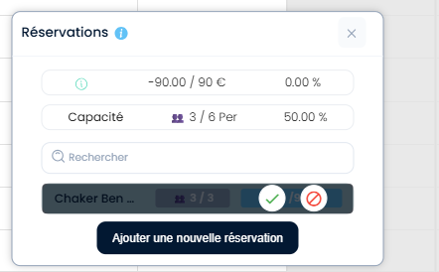 | 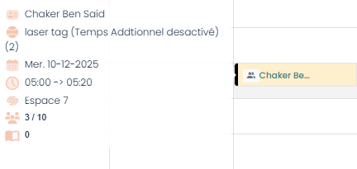
 | TC05: passer La 5 éme commande en mixage de groupes avec un autre Nombre de Participants et Autre jour de réservation en BACK-OFFICE PLPRB-1281 : feat create booking admin | 1) Le client se connecte en BO 2) Le client est sur le calendrier | 1) cliquer sur un créneau 2) saisir un email client 3) SELECTIONNER UNE ACTIVITE 4) choisir un Espace 5) choisir un DATE 6) choisir une HEURE 7) choisir Durée(min) 8) sélèctionner Nombre de participants 9) cliquer sur le bouton "CREER" | 2) "combofamille@yopmail.com" 3) "activité paintball archivé" 4) "L'Oasis Ludique 02" 5) "10/12/2025" 6) "10:00" 7) "60 min" 8) 3 OPTION: Autoriser le mixage des groupes EST COCHE | une réservation est crée en BO en mixage de groupes | commande FINGR POINT sera réservée et payé avec succès et s'affiche bien sur le calendrier BO Test ajout cmds en bo en mixage de groupes et avec plusieurs clients. | Passed | 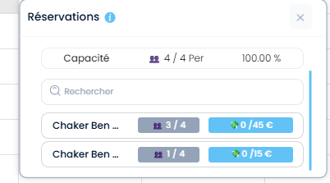 | 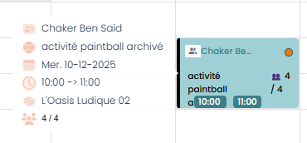
 | TC06: passer La 6 éme commande en mixage de groupes avec un autre Nombre de Participants et Autre jour de réservation en BACK-OFFICE PLPRB-1281 : feat create booking admin | 1) Le client se connecte en BO 2) Le client est sur le calendrier | 1) cliquer sur un créneau 2) saisir un email client 3) SELECTIONNER UNE ACTIVITE 4) choisir un Espace 5) choisir un DATE 6) choisir une HEURE 7) choisir Durée(min) 8) sélèctionner Nombre de participants 9) cliquer sur le bouton "CREER" | 2) "combofamille@yopmail.com" 3) "activité paintball archivé" 4) "L'Oasis Ludique 02" 5) "10/12/2025" 6) "10:00" 7) "60 min" 8) 1 OPTION: Autoriser le mixage des groupes NE PAS COCHE | une réservation est crée en BO sans mixage de groupes | commande FINGR POINT sera réservée et payé avec succès et s'affiche bien sur le calendrier BO Test ajout cmds en bo en mixage de groupes et sans mixage de groupes et avec plusieurs clients. | Passed
 | TC07: passer La 7 éme commande c'est une autre commande en mixage de groupes avec un autre Nombre de Participants et Autre jour de réservation en BACK-OFFICE PLPRB-1281 : feat create booking admin | 1) Le client se connecte en BO 2) Le client est sur le calendrier | 1) cliquer sur un créneau 2) saisir un email client 3) SELECTIONNER UNE ACTIVITE 4) choisir un Espace 5) choisir un DATE 6) choisir une HEURE 7) choisir Durée(min) 8) sélèctionner Nombre de participants 9) cliquer sur le bouton "CREER" | 2) "combofamille@yopmail.com" 3) "paintball 3" Nombre de joueur(s) min.* 3 Nombre de joueur(s) max.* 12 Tickets possibles [1 joueurs ... 12 joueurs] 4) "paintball1" CAPACITE:6 5) "10/12/2025" 6) "10:00" 7) "60 min" 8) 3 OPTION: Autoriser le mixage des groupes EST COCHE | une réservation est crée en BO en mixage de groupes Chaker Ben Said 👥 3 / 6 💸 0 / 31.65 € | commande sera réservée avec succès et s'affiche bien sur le calendrier BO | Passed | 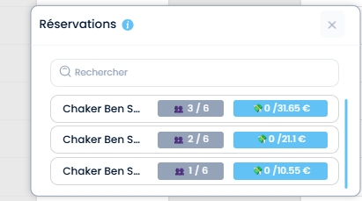
 | TC07: passer La 8 éme commande c'est une autre commande en mixage de groupes avec un autre Nombre de Participants et Autre jour de réservation en BACK-OFFICE PLPRB-1281 : feat create booking admin | 1) Le client se connecte en BO 2) Le client est sur le calendrier | 1) cliquer sur un créneau 2) saisir un email client 3) SELECTIONNER UNE ACTIVITE 4) choisir un Espace 5) choisir un DATE 6) choisir une HEURE 7) choisir Durée(min) 8) sélèctionner Nombre de participants 9) cliquer sur le bouton "CREER" | 2) "combofamille@yopmail.com" 3) "paintball 3" Nombre de joueur(s) min.* 3 Nombre de joueur(s) max.* 12 Tickets possibles [1 joueurs ... 12 joueurs] 4) "paintball1" CAPACITE: 6 5) "10/12/2025" 6) "10:00" 7) "60 min" 8) 2 OPTION: Autoriser le mixage des groupes EST COCHE | une réservation est crée en BO Chaker Ben Said 👥 2 / 6 💸 0 / 21.1 € | commande sera réservée avec succès et s'affiche bien sur le calendrier BO | Passed
 | TC07: passer La 7 éme commande c'est une autre commande en mixage de groupes avec un autre Nombre de Participants et Autre jour de réservation en BACK-OFFICE PLPRB-1281 : feat create booking admin | 1) Le client se connecte en BO 2) Le client est sur le calendrier | 1) cliquer sur un créneau 2) saisir un email client 3) SELECTIONNER UNE ACTIVITE 4) choisir un Espace 5) choisir un DATE 6) choisir une HEURE 7) choisir Durée(min) 8) sélèctionner Nombre de participants 9) cliquer sur le bouton "CREER" | 2) "bchaker390@yopmail.com" 3) "paintball 3" Nombre de joueur(s) min.* 3 Nombre de joueur(s) max.* 12 Tickets possibles [1 joueurs ... 12 joueurs] 4) "paintball1" CAPACITE: 6 5) "10/12/2025" 6) "10:00" 7) "60 min" 8) 1 OPTION: Autoriser le mixage des groupes EST COCHE | une réservation est crée en BO en mixage de groupes Chaker Ben Said 👥 1 / 6 💸 0 / 10.55 € | commande sera réservée avec succès et s'affiche bien sur le calendrier BO | Passed
 | TC08: payer la commande CLIENT 1 PLPRB-1281 : feat create booking admin | 1) Le client se connecte en BO 2) Le client est sur le calendrier | 1) cliquer sur Encaisser 2) choisir une méthode de paiement 3) cliquer sur bouton "ENCAISSER" | 1) /caisse?order=41682 2) BON CADEAU: 25-12-66283976 | Le bouton "orangé" de titre "ENCAISSER" est cliqué et l'encaissement est validé Déjà payé 9 déc. 2025 15:16 Bon cadeau ( 25-12-66283976) 31.65€ URL: https://dev-bo.playpro.fr/back-office/caisse?order=41682 &overlay=true EN facture: Moyens de paiement: Prépayée : Bon cadeau (25-12-66283976) : 31,65 € | commande encaissé avec succès | Passed
 | TC09: payer la commande CLIENT 2 PLPRB-1281 : feat create booking admin | 1) Le client se connecte en BO 2) Le client est sur le calendrier | 1) cliquer sur Encaisser 2) choisir une méthode de paiement 3) cliquer sur bouton "ENCAISSER" | 1) /caisse?order=41683 2) BON CADEAU: 25-12-66283976 | Le bouton "orangé" de titre "ENCAISSER" est cliqué et l'encaissement est validé Déjà payé 9 déc. 2025 15:20 Bon cadeau ( 25-12-66283976) 21.10€ URL: https://dev-bo.playpro.fr/back-office/caisse?order=41682 | commande encaissé avec succès | Passed
 | TC10: payer la commande CLIENT 3 PLPRB-1281 : feat create booking admin | 1) Le client se connecte en BO 2) Le client est sur le calendrier | 1) cliquer sur Encaisser 2) choisir une méthode de paiement 3) cliquer sur bouton "ENCAISSER" | 1) /caisse?order=41684 2) Wallet | Le bouton "orangé" de titre "ENCAISSER" est cliqué et l'encaissement est validé Déjà payé 9 déc. 2025 15:25 Wallet 10.55€ URL: https://dev-bo.playpro.fr/back-office/caisse?order=41684 | commande encaissé avec succès | Passed

 | TC11: passer une réservation d'activité sur plusieurs Clients sans Options complémentaires en Back-Office PLPRB-1281 : feat create booking admin | 1) Le lcient se connecte en BO 2) Le client est en calendrier | 1) cliquer sur un créneau en BO 2) saisir un email client 1 avec compte 3) saisir un email client 2 sans compte 4) saisir un email client 3 5) choisir email client A Facturé 6) choisir une activité 7) choisir un espace 8) choisir un DATE 9) choisir une HEURE 10) choisir DUREé(min) 11) choisir Nbre de participants pour chaque client 12) cliquer sur le bouton "CREER" | 2) combofamille@yopmail.com 3) salem.benahmed@yopmail.com 4) bchaker390@yopmail.com 5) combofamille@yopmail.com 6) "paintball 2" | Prix total: 5.68 Nombre de joueur(s) min.* 3 Nombre de joueur(s) max.* 6 Tickets possibles [1 joueur ... 6 joueurs] 7) "espace libre 2" CAPACITE: 15 8) "10/12/2025" 9) "10:00" 10) "60 min" 11) Chaker Ben Said Principal 3 17.04 € Salem Ben Ahmed 2 11.36 € Chaker Ben Said 1 5.68 € OPTION: Autoriser le mixage des groupes est coché | une réservation avec plusieurs clients est passé avec succès | 3 cmds crées de 3 clients sont crées avec succès | Passed | 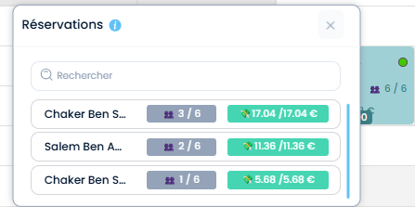
 | TC12: payer la réservation d'activité sur plusieurs Clients sans Options complémentaires en Back-Office PLPRB-1281 : feat create booking admin | 1) Le client se connecte en BO 2) Le client est en calendrier | 1) cliquer la réservation 2) cliquer sur la commande 1 3) cliquer sur Encaisser 4) saisir code bon cadeau 5) cliquer sur le bouton "orange" ENCAISSER 6) cliquer sur la commande 2 7) cliquer sur Encaisser 8) saisir code bon cadeau 9) cliquer sur le bouton "orange" ENCAISSER 10) cliquer sur la commande 3 11) cliquer sur Encaisser 12) choisir methode de paiement ANCV 13) cliquer sur le bouton "orange" ENCAISSER | 2) combofamille@yopmail.com 5) Déjà payé 9 déc. 2025 16:01 Bon cadeau ( 25-12-66283976) 17.04€ 6) salem.benahmed@yopmail.com 9) Déjà payé 9 déc. 2025 16:07 Bon cadeau ( 25-12-66283976) 11.36€ 10) bchaker390@yopmail.com 13) Déjà payé 9 déc. 2025 16:09 ANCV 5.68€ | une réservation avec plusieurs clients est passé avec succès | 3 cmds crées de 3 clients sont crées avec succès | Passed

 | TC13: PLPRB-1116 VR reservation for same client | 1) Le client se connecte en FO 2) Le client se connecte en BO 2) Le client est en calendrier | 1) cliquer sur une activté VR 2) choisir Nbre de participants 3) choisir Option (prix/durée) 4) choisir un créneau 5) cliquer sur le bouton "Finaliser Ma réservation" 6) cliquer sur "Payer un acompte 45.00 €" 7) payer la commande en STRIPE | 1) "vrcube" URL: https://devsite.playpro.fr/discover/reservation/vrcube 2) 12 3) hello à 10.75 4) 10/12/2025 - 24 / 24 05:10 129.00€ 7) vrcube mercredi 10 décembre 2025 à 05:10 hello à 10.75 Détails de la réservation: vrcube X 12 129.00 € Montant total: 129.00 € À régler maintenant: 45.00 € | commande est réservée avec succès pour le meme client Session vrcube 12 Ticket(s) , 129.00 € 10-12-2025, 05:10 - 05:35 En cours | Commande doit réservée sur le créneau | Passed
 | TC14: PLPRB-1116 VR reservation for same client | 1) Le client se connecte en FO 2) Le client se connecte en BO 2) Le client est en calendrier | 1) cliquer sur une activté VR 2) choisir Nbre de participants 3) choisir Option (prix/durée) 4) choisir un créneau 5) cliquer sur le bouton "Finaliser Ma réservation" 6) cliquer sur "Payer un acompte 45.00 €" 7) payer la commande en STRIPE | 1) "vrcube" URL: https://devsite.playpro.fr/discover/reservation/vrcube 2) 12 3) hello à 10.75 4) 10/12/2025 - 24 / 24 05:10 129.00€ 7) vrcube mercredi 10 décembre 2025 à 05:10 hello à 10.75 Détails de la réservation: vrcube X 15 129.00 € Montant total: 129.00 € À régler maintenant: 45.00 € | commande peut réservée pour le meme client mais Créneau: Complet 05:10 161.25€ | Meme commande doit reservée sur le meme créneau | Passed | 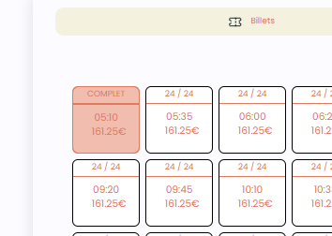

 | change en activités
 | TC12: passer une reservation d'activité Circuit : VR et vérifier le changement d'horaire PLPRB-1354 Fix issue related to change timeslot Calendar | 1) Le client se connecte en DEV SITE 2) Le client se connecte en BO 3) Le client est en calendrier | 1) passer une activité Circuit : VR 2) payer la commande par STRIPE 3) aller au BO 4) changer horaire de réservation | 1) "activité libre vr archivé mardi 09 décembre 2025 à 19:10 60 (min) -> 20 € Détails de la réservation: -activité libre vr archivé X 11 331.10 € Montant total: 331.10 € À régler maintenant: 331.10 €" 4) Espace 4 - 20:30 | Paiement effectué avec succès Session activité libre vr archivé 11 Ticket(s) , 331.10 € 09-12-2025, 19:10 - 20:10 Payée EN BO, slot reservation est changé correctement à 20:30 EN FO : Session activité libre vr archivé 11 Ticket(s) , 331.10 € , 00:00 - 20:10 Payée ====> L'horaire aprés le changer en FO ne s'affiche pas bien , 00:00 - | change slot correctly en BO et en FO | Failed
 | TC13: passer une reservation d'activité Circuit : Booking et vérifier le changement d'horaire PLPRB-1354 Fix issue related to change timeslot Calendar | 1) Le client se connecte en DEV SITE 2) Le client se connecte en BO 3) Le client est en calendrier | 1) passer une activité Circuit : VR 2) payer la commande par STRIPE 3) aller au BO 4) changer horaire de réservation | 1) " Date de commande: 2025-12-09 Heure de début: 19:30" " 19:30 - 20:30: Tennis 2 Date: 9 décembre 2025 Client(s) : Chaker Ben Said Espace: Durée totale: 1 h 00 min Activité 1 h 00 min 4) Tennis 2 - 20:30 | activte booking ets reservée avec succès en BO EN BO, slot reservation est changé correctement à 20:30 EN FO : Session Tennis 2 Tout l'espace , 34.00 € , 00:00 - 20:30 En attente ====> L'horaire aprés le changer en FO ne s'affiche pas bien , 00:00 - | change slot correctly en BO et en FO | Passed

 | ### Scénario 1 DEV-FO-BO check first commande PLPRB-1385 Fix TVA rate when change activity | 1) Le client est déjà connecté en Fo et en BO 2) Le client est déjà passé une commande activité | 1) vérifier que la commande activité bien payé avec le correct TVA et s'affiche bien en BO 2) clique sur détails commande en calendar | Commande n° 40898 Commande effectuée le : 24-11-2025 11:25:52 Client : Chaker Ben Said Adresse email : bchaker390@yopmail.com Votre commande est Payée Méthodes de paiement Stripe Stripe : 45,00 | Type : Activité Nom : scene VR Quantité : 3 Prix Unitaire HT : 9,79 € TVA : 2.10000% Prix Unitaire TTC : 10,00 € Remise : 0,00 € Prix Total : 30,00 € Total remisé: 0,00 € ------------------------------------------ Type : Produit Nom : Fanta Quantité : 1 Prix Unitaire HT : 14,00 € TVA : 0% Prix Unitaire TTC : 14,00 € Remise : 0,00 € Prix Total : 14,00 € Total remisé: 0,00 € ------------------------------------------- Type : Produit Nom : ddfrg Quantité : 1 Prix Unitaire HT : 0,83 € TVA : 20% Prix Unitaire TTC : 1,00 € Remise : 0,00 € Prix Total : 1,00 € Total remisé: 0,00 € | commande payé avec TVA correct et s'affiche bien en calendar | Passed | 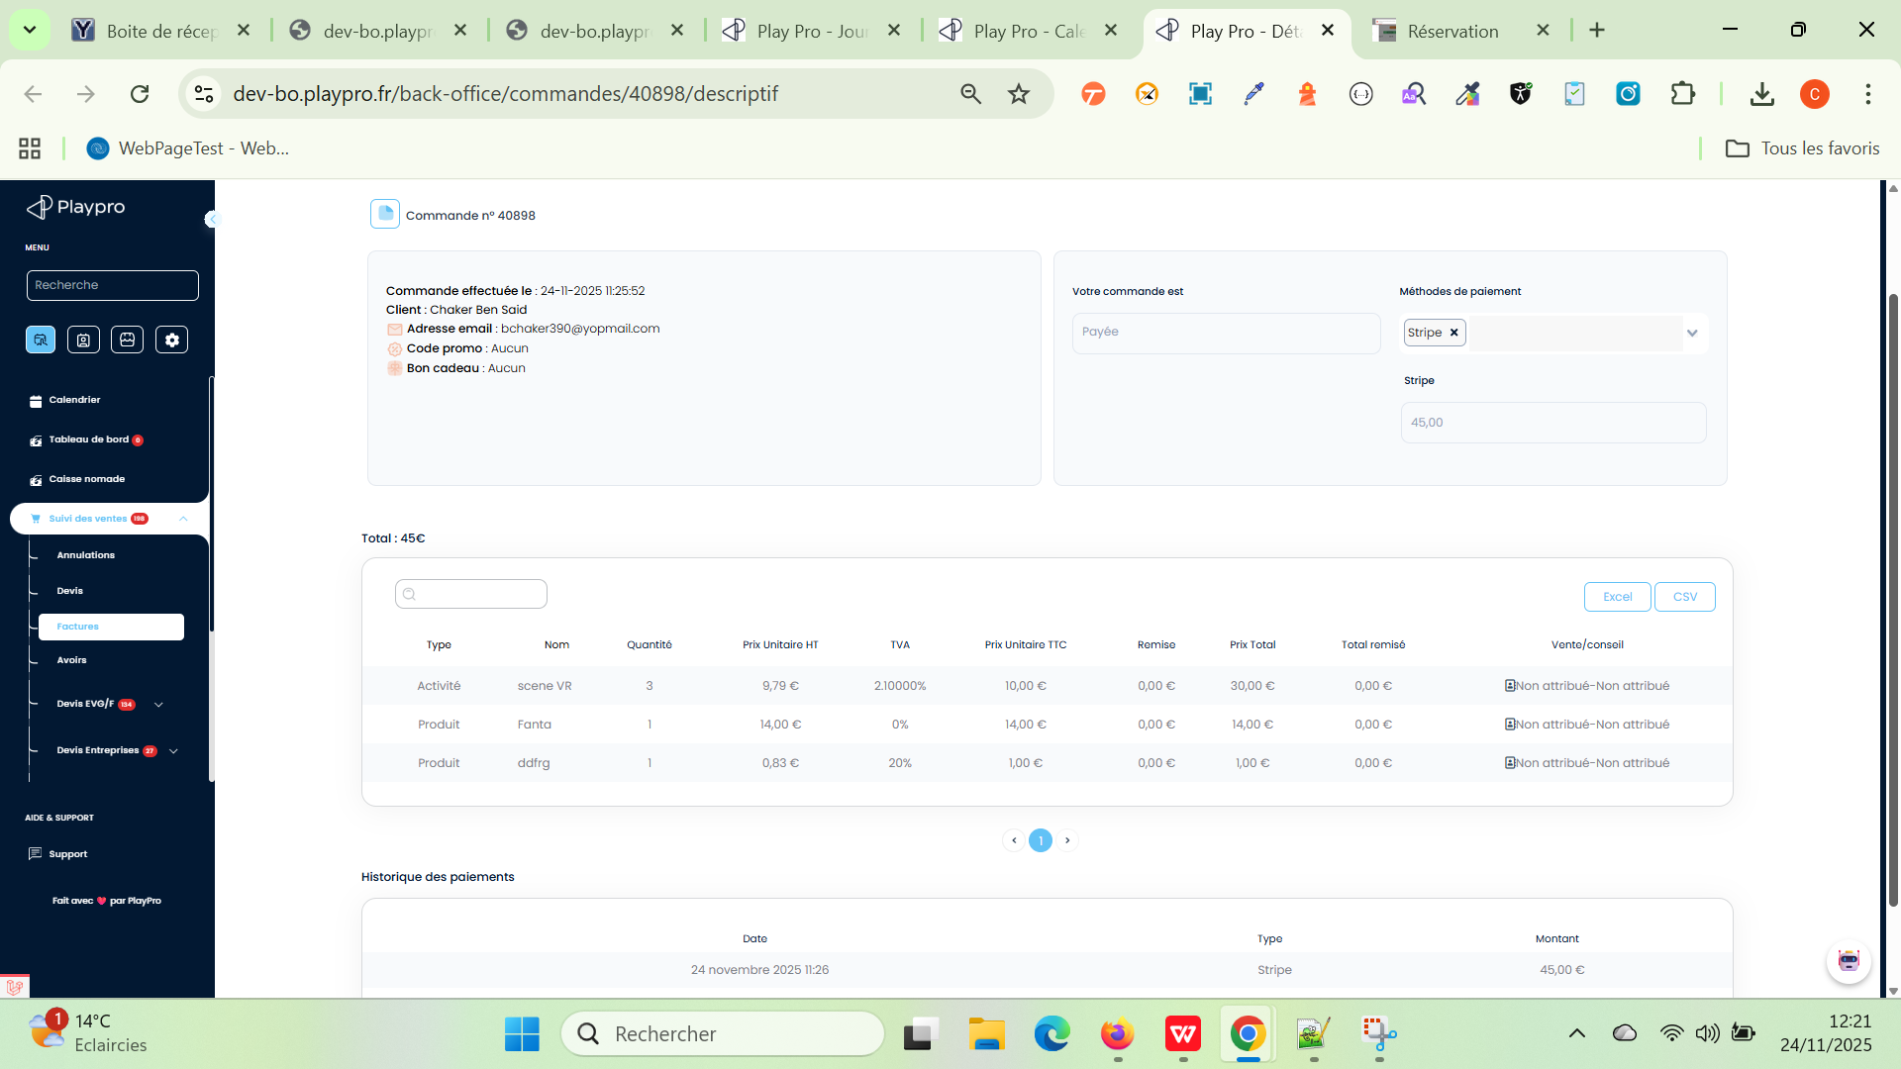
 | ### Scénario 2 DEV-FO-BO change activité and verify TVA PLPRB-1385 Fix TVA rate when change activity | 1) Le client est déjà connecté en Fo et en BO 2) Le client est déjà passé une commande activité | 1) change la commande par une aute activité 2) clique sur détails commande en calendar | 1) nouvelle activité: activité libre vr archivé Prix de vente (en €) * 20 Prix HT (en €) 20.00 Taux de TVA (en %)* 5.5 % Taux réduit | Élément Correct ? Commentaire Prix HT 33,18 € ✔️ cohérent avec TTC fixé à 35€ TVA 5,5% ✔️ bien appliquée TTC 35,00 € ✔️ mais arrondi cohérent avec HT, mais pas le TTC exact (35,08€) Total 105,00 € ✔️ cohérent avec leur TTC ✅ Donc le calcul interne est cohérent, car ils ont fixé TTC = 35€ ➡️ Rien d’anormal, c’est juste un arrondi commercial. | commande payé avec TVA correct et s'affiche bien en calendar | Passed | 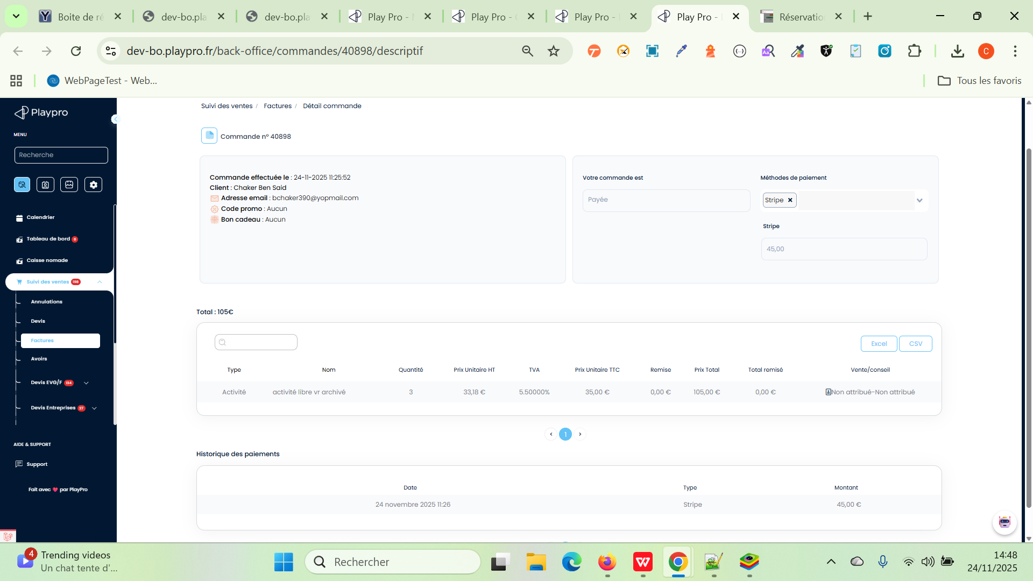
 | ### Scénario 3 DEV-FO-BO change activité with options and verify TVA PLPRB-1385 Fix TVA rate when change activity | 1) Le client est déjà connecté en Fo et en BO 2) Le client est déjà passé une commande activité | 1) cliquer sur l'activité réservé avec options 2) change la commande par une autre activité 3) clique sur détails commande en calendar | 1) OLD CMD: ARCHERY TAG ( à partir de 12 ans ) - Paintball 4 mardi 25 novembre 2025 à 14:30 Astrid 1h00 = 25€/per Détails de la réservation: ARCHERY TAG ( à partir de 12 ans ) X 4 108.00 € Option(s): PlayPro X 1 11.00 € testprod X 2 20.00 € Huiles d'olive extra vierge X 3 35.73 € Fanta X 4 56.00 € Kits d'épices X 5 145.00 € Montant total : 375.73 € À régler maintenant : 375.73 € 2) NEW CMD: Color Room Classique Prix de vente (en €) * 30 Prix HT (en €) 30.00 Taux de TVA (en %)* 0 % Pas de TVA | Type : Activité Nom : ARCHERY TAG ( à partir de 12 ans ) Quantité : 4 Prix Unitaire HT : 24,55 € TVA : 10.00000% Prix Unitaire TTC : 27,00 € Remise : 0,00 € Prix Total : 108,00 € Total remisé : 0,00 € ------------------------------------------ Type : Produit Nom : Fanta Quantité : 4 Prix Unitaire HT : 14,00 € TVA : 0% Prix Unitaire TTC : 14,00 € Remise : 0,00 € Prix Total : 56,00 € Total remisé : 0,00 € ------------------------------------------- Type : Produit Nom : Kits d'épices Quantité : 4 Prix Unitaire HT : 27,49 € TVA : 5.5% Prix Unitaire TTC : 29,00 € Remise : 0,00 € Prix Total : 145,00 € Total remisé : 0,00 € ------------------------------------------- Type : Produit Nom : PlayPro Quantité : 1 Prix Unitaire HT : 9,17 € TVA : 20% Prix Unitaire TTC : 11,00 € Remise : 0,00 € Prix Total : 11,00 € Total remisé : 0,00 € ------------------------------------------- Type : Produit Nom : testprod Quantité : 2 Prix Unitaire HT : 10,00 € TVA : 0% Prix Unitaire TTC : 10,00 € Remise : 0,00 € Prix Total : 20,00 € Total remisé : 0,00 € ------------------------------------------- Type : Produit Nom : Huiles d'olive extra vierge Quantité : 3 Prix Unitaire HT : 11,29 € TVA : 5.5% Prix Unitaire TTC : 11,91 € Remise : 0,00 € Prix Total : 35,73 € Total remisé : 0,00 € | commande payé avec TVA correct et s'affiche bien en calendar Apés changer lactivité en BO ------------------------------------------- Type : Activité Nom : Color Room Classique Quantité : 4 Prix Unitaire HT : 60,00 € TVA : 0.00000% Prix Unitaire TTC : 60,00 € Remise : 0,00 € Prix Total : 240,00 € Total remisé : 0,00 € Remarques EN BO: Color Room Classique 4/8 135.73 (diff between old cmd and new cmd)/240€ cercle cmd ne s'affiche pas en vert comme sample cmd en bo et encaissé! | Passed
 | ### Scénario 4 DEV-FO-BO change TVA of prestation VR in BO and verify TVA value of booking this activity in FO PLPRB-1385 Fix TVA rate when change activity | 1) Le client est déjà connecté en Fo et en BO 2) Le client est déjà passé une commande activité | 1) changer TVA d'une prestation VR 2) passer cette activite sur le site 3) vérifier TVA en Facture 4) vérifier TVA en BO réservation | 1) Aventure Médiévale Prix de vente (en €) * 25 old TVA * 0 % Pas de TVA new TVA * 2.1 % Taux super réduit 2) Aventure Médiévale mercredi 26 novembre 2025 à 15:00 Dure perso -> 25.60€ Détails de la réservation: Aventure Médiévale X 2 51.20 € Montant total : 51.20 € À régler maintenant: 51.20 € 3) Description | Qté | PU HT | TVA% | TVA | Total TTC Aventure | | | | | Médiévale | 2 | 25,07€| 2.1% | 0,53€| 51,20 € Total HT 50,15 € TVA 2.1 % 1,05 € Total 51,20 € | ✔️ TVA de la prestation est changé avec succès en enregistrement ✔️ commande est passée et payée avec succès en FO ✔️ calcul TVA , TTC, HT est correct et le calcul * Quantité est correct | commande payé avec TVA correct et s'affiche bien en calendar | Passed | 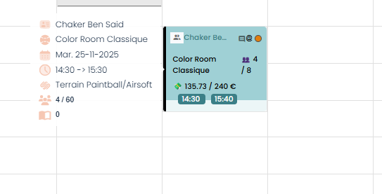
 | ### Scénario 5 DEV-FO-BO change TVA of prestation VR in BO and verify TVA value of booking this activity in BO PLPRB-1385 Fix TVA rate when change activity | 1) Le client est déjà connecté en Fo et en BO 2) Le client est déjà passé une commande activité | 1) changer TVA d'une prestation VR 2) passer cette activiteen calendar BO 3) vérifier TVA en BO réservation | 1) Aventure Médiévale Prix de vente (en €) * 25 old TVA * 0 % Pas de TVA new TVA * 2.1 % Taux super réduit 2) Aventure Médiévale(*3) - 48.00€ Total: 144.00€ 3) Votre commande est : En attente Type : Activité Nom : Aventure Médiévale Quantité : 3 Prix Unitaire HT : 47,01 € TVA : 2.10000% Prix Unitaire TTC: 48,00 € Remise : 0,00 € Prix Total : 144,00 € Total remisé : 0,00 € | ✔️ TVA de la prestation est changé avec succès en enregistrement ✔️ commande est passée et payée avec succès en BO ✔️ calcul TVA , TTC, HT est correct et le calcul * Quantité est correct | commande payé avec TVA correct et s'affiche bien en calendar | Passed

 | Permettre edit commande from calendrier
 | TC01 : Permettre edit commande from calendrier Remplacer l'activité "Boom Karaoké challenge" pour le booking n°30931 | 1) L'admin se connecte au compte BO 2) L'admin est caledar | 1) cliquer sur une activité en calendar 2) en créneaux, cliquer sur le bouton -> <- 3) sélèectionner une nouvelle activité 4) sélèctionner Nbre de participants 5) sélèectionner un créneau 6) ajouter un Note 7) cliquer sur le bouton REMPLACER 8) vérifier remplacement de l'activité | 1) Boom Karaoké challenge 17/11/2025 17:30 - 19:45 Payé : 100 euro Nbre de participants : 2 orderID = 40433 booking n°30931 2) inteface qui s'affiche : "Remplacer l'activité "Boom Karaoké challenge" pour le booking n°30931" 3) VR Arcades 4) 2 5) 17:30 - 18:00 6) "REMPLACER activité Note" | Meme OrderID = 40433 pour nouvelle réservation nouvelle réservation crée avec succès: Date de commande: 2025-11-17 Heure de début: 17:30 17:30 - 18:22: VR Arcades Date: 17 novembre 2025 Client(s) : Chaker Ben Said Espace: Durée totale: 0 h 52 min Activité: 0 h 52 min Prix: 2 35.00 \ 70.00 € | Remplacement est effecuté avec succès | Passed
 | TC02 : Permettre edit commande from calendrier Remplacer l'activité "Boom Karaoké challenge" pour le booking n°30931 PROBLEM IN CHANGE NOTE ACTIVITE | 1) L'admin se connecte au compte BO 2) L'admin est calendar | 1) cliquer sur une activité en calendar 2) en créneaux, cliquer sur le bouton -> <- 3) sélèectionner une nouvelle activité 4) sélèctionner Nbre de participants 5) sélèectionner un créneau 6) ajouter un Note 7) cliquer sur le bouton REMPLACER 8) vérifier remplacement de l'activité | 1) Scene VR 17/11/2025 19:40 - 21:50 Payé : 80 euro Nbre de participants : 8/10 orderID = 40585 booking n°31036 2) inteface qui s'affiche : "Remplacer l'activité "scene VR" pour le booking n°31036" 3) VR Arcades 4) 2 5) 20:00 - 20:30 6) "REMPLACER activité Note VR Arcades" | Meme OrderID = 40585 pour nouvelle réservation "timeslot": [{"id": 32153, "start": 1763406000, "end": 1763407800, "id_prestation": 87, nouvelle réservation crée avec succès: Date de commande: 2025-11-17 Heure de début: 20:00 20:00 - 20:52: VR Arcades Date: 17 novembre 2025 Client(s) : Chaker Ben Said Espace: Durée totale: 0 h 52 min Activité: 0 h 52 min Prix: 2 35.00 \ 70.00 € EN enciassment: Déjà payé 17 nov. 2025 15:12 Stripe 80.00€ Attention, vous allez encaisser plus d'argent que la valeur du panier. Aucun email réçu Note saisi lors de remplacement ne pas enregistrée !!! | Remplacement est effecuté avec succès Reponse: note par activité « On doit avoir une note PAR activité, pas une note globale. Donc si tu modifies l’activité, la note doit suivre ou être sauvegardée pour cette activité. » | Terminé

 | TC02: Permettre edit commande from calendrier Changer activité en acompte | 1) L'admin se connecte au compte BO 2) L'admin est en calendrier et déjà crée une réservation en BO | 1) cliquer sur une activité en acompte crée en calendar 2) choisir une nouvelle activité | 1) UniGames Bordeaux - Bordeaux - Pessac ou Mérignac (Urban Soccer) mercredi 26 novembre 2025 à 05:00 30m d'un UniGames au choix (entre Bubble, Archery ou Laser Game) Détails de la réservation: UniGames Bordeaux X 20 60.55 € Montant total 60.55 € À régler maintenant 30.27 € 2) Booking - Tennis Espace : espace public Date : 26/11/2025 Heure : 05:00 Durée (min): session 2h->210$ Prix total (taxes sont comprises) : 210 | remplacer une activité booking en acompte par une activité booking passe en BO avec succès | changer une activité booking avec acompte est effectuée avec succès. | Passed

 | TC03 : Permettre edit commande from calendrier changer date de jour d'une activité en calendar | 1) L'admin se connecte au compte BO 2) L'admin est calendar | 1) cliquer sur une activité en calendar 2) cliquer sur CRENEAUX 3) cliquer sur le bouton supprimer devant Modifier la commande : 4) cliquer sur btn "CONFIRMER" | 1) 17:00 - 18:20: activité libre vr 2 3) popup dialog s'ouvre: "Souhaitez-vous vraiment supprimer la commande en question ?" | La commande esr supprimé en calendar avec succès. | Le suppression de la commande en calendar est effectué avec succès. | Passed
 | TC04 : Permettre edit commande from calendrier changer heure d'une activité en calendar | 1) L'admin se connecte au compte BO 2) L'admin est calendar | 1) cliquer sur une activité en calendar 2) cliquer sur CRENEAUX 3) cliquer sur le bouton supprimer de créneau 4) cliquer sur btn "CONFIRMER" | 1) Date de commande: 2025-11-18 Heure de début: 16:00 16:00 - 17:55: Boom Karaoké challenge 3) popup dialog s'ouvre: "La suppression de ce créneau est irréversible" | Créneau supprimé avec succès et la commande est ne pas trouvé en calendar | La suppression de Créneau est effectué avec succès et la commande sera ne pas calendar | Passed

 | Scénario 1: passer (réserver et payer pour le client de site) une activité paintball avec partage clients dans la catégories des prestations et combos a ne pas toucher | 1) Le client se connecte au compte site front 2) Le client passe à la pagede la catégorie pas toucher | 1) cliquer sur une activité pas toucher 2) cocher option: "J'autorise le mixage des groupes" 3) sélèectionner le nombre de participants 4) sélèctionner Option (Prix/Durée) 5) cliquer sur Suivant 6) choisir un jour de réservation et un créneau 7) cliquer sur le bouton "Finaliser Ma réservation" 8) partager le paiement avec 2 clients 9) utiliser BonCadeau pour compléter le paiement | 1) activité paintball pas touché mixage false 3) 3 4) 02h00 à 99.99€ 6) dimanche 09 novembre 2025 - espace test 2 (pas utilisé) - 5 / 5 - 08:00 - 267.00€ 8) - myTestBmft@yopmail.com - societe.bits@yopmail.com 9) 25-11-83975273 Montant total : 267.00 € Bon cadeau : 89.00 € À régler maintenant : 0.00 € | Session activité paintball pas touché mixage false 1 Ticket(s) , 89.00 € 09-11-2025, 08:00 - 10:00 Payée Paiement effectué avec succès Email de réservation bien réçu | commande paintball réservée et payée avec succès L'email de réservation bien réçu Achat en calendrier avec bon cadeau marche bien | Passed | 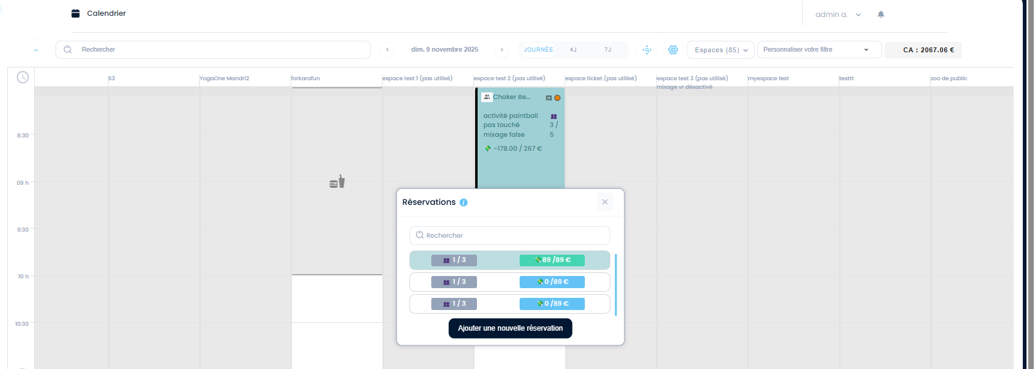 | 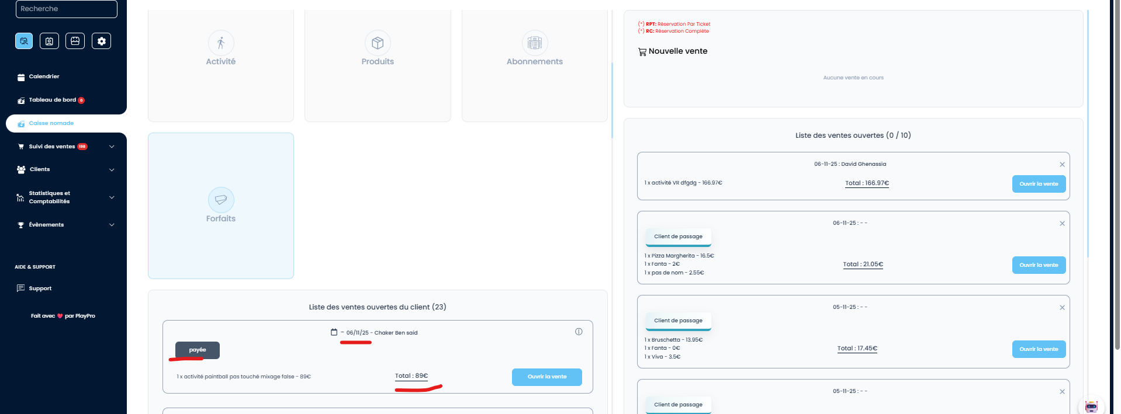
 | Scénario 2: vérifier facture d'une activité avec partage client 1 activité paintball dans la catégories des prestations et combos a ne pas toucher | 1) Le client se connecte au compte site front 2) Le client paye la commande paintaball en partage clients | 1) cliquer sur encaisser en calendar 2) cliquer sur prévisualiser la facture 3) vérfier la facture | 1) activité paintball pas touché mixage false | FACTURE (PROVISOIRE) s'ouvre PDF avec les données générées sur la commande et le client partagé Émetteur Playprotest Adresse: Lieu dit St Martin Ville: Chamagnieu Pays: France Téléphone: +35265442522 Email: chokoss198577@gmail.com SIRET: 33333333333 Destinataire CAP GEMINI Email: myTestBmft@yopmail.com | facture s'ouvre PDF avec les données générées sur la commande et le client partagé | Passed | 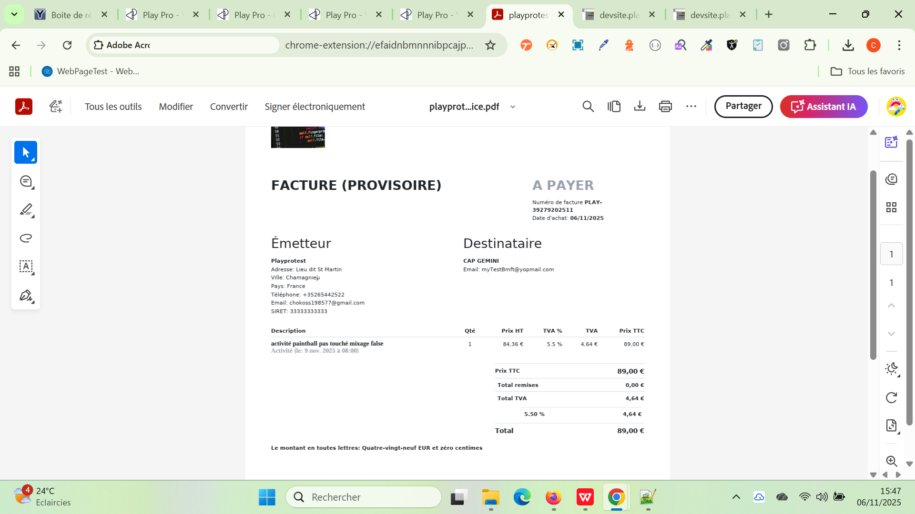
 | Scénario 3: vérifier facture d'une activité avec partage client 2 activité paintball dans la catégories des prestations et combos a ne pas toucher | 1) Le client se connecte au compte site front 2) Le client paye la commande paintaball en partage clients | 1) cliquer sur encaisser en calendar 2) cliquer sur prévisualiser la facture 3) vérfier la facture | 1) activité paintball pas touché mixage false | FACTURE (PROVISOIRE) s'ouvre PDF avec les données générées sur la commande et le client partagé Émetteur Playprotest Adresse: Lieu dit St Martin Ville: Chamagnieu Pays: France Téléphone: +35265442522 Email: chokoss198577@gmail.com SIRET: 33333333333 Destinataire Ben Said Chaker Email: societe.bits@yopmail.com | facture s'ouvre PDF avec les données générées sur la commande et le client partagé | Passed | 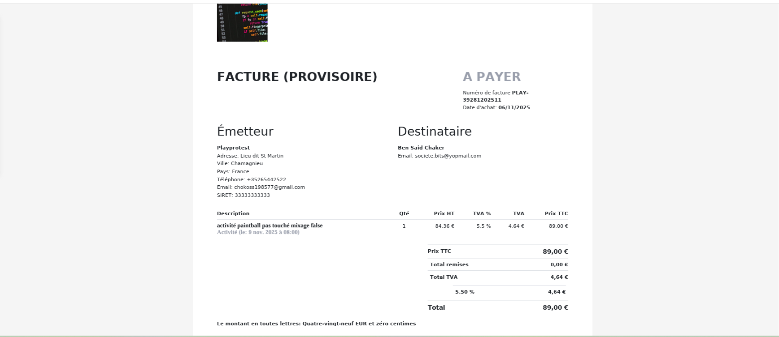
 | Scénario 4: payer le partage client 1 activité paintball dans la catégories des prestations et combos a ne pas toucher | 1) Le client se connecte au compte site front 2) Le client paye la commande paintball en partage clients | 1) cliquer sur encaisser en calendar 2) cliquer sur prévisualiser la facture 3) cliquer sur Encaisser en caisse nomade 4) cliquer sur CB 5) cliquer sur ENCAISSER seulement | 1) activité paintball pas touché mixage false 4) CB - 89,00 € | CAP GEMINI Email: myTestBmft@yopmail.com commande encaissé en CB | commande partage client est encaissé avec succès et en calendar marche bien | Passed | 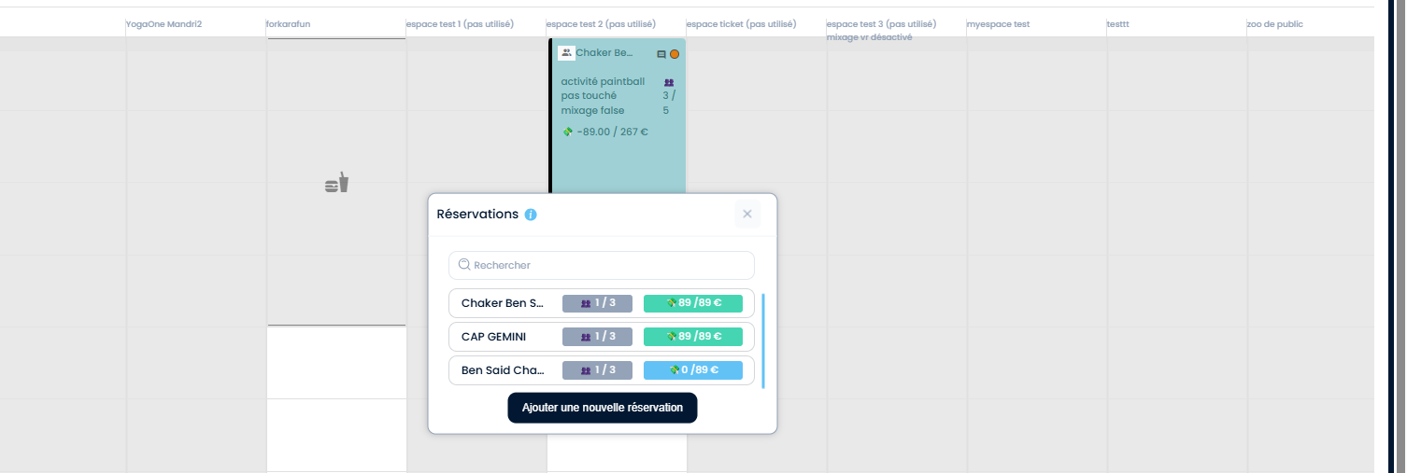
 | Scénario 5: payer le partage client 1 activité paintball dans la catégories des prestations et combos a ne pas toucher | 1) Le client se connecte au compte site front 2) Le client paye la commande paintball en partage clients | 1) cliquer sur encaisser en calendar 2) cliquer sur prévisualiser la facture 3) cliquer sur Encaisser en caisse nomade 4) cliquer sur CB 5) cliquer sur ENCAISSER seulement | 1) activité paintball pas touché mixage false 4) CB - 89,00 € | Ben Said Chaker Email: societe.bits@yopmail.com commande encaissé en CB | commande partage client est encaissé avec succès et en calendar marche bien | Passed | 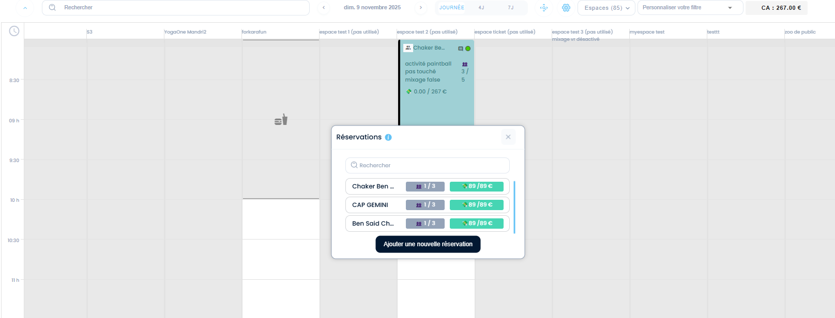
 | Scénario 6: vérifier les factures réçus après le paiement de commande activité paintball en partage clients dans la catégories des prestations et combos a ne pas toucher | 1) Le client se connecte au compte site front 2) Le client est en page Factures | 1) cliquer sur Suivi des ventes 2) cliquer sur Factures | 2) 2025-040206 bchaker394@yopmail.com Bon cadeau 2025-040207 myTestBmft@yopmail.com CB 2025-040208 societe.bits@yopmail.com CB | factures des commandes existent et s'affichent bien dans la liste des factures | factures des commandes existent et s'affichent bien dans la liste des factures | Passed
 | Scénario 7: update commande dans la catégories des prestations et combos a ne pas toucher en ajoutant nouveaux produits en caisse et prévisualisation de Facture | 1) Le client se connecte au compte site front 2) Le client est en page Factures | 1) cliquer sur caisse nomade 2) saisir email client 3) cliquer ouvrir la vente 4) ajouter nouveaux produits 5) ajouter une activité booking 6) ajouter un forfait 7) cliquer sur prévisualier facture | 3) - 06/11/25 - Chaker Ben said payée - 1 x activité paintball pas touché mixage false - 89€ - Total : 89€ 4) - chaussure 33€ * 1 - Fanta 14€ * 1 - prod 11€ * 1 - Kits d'épices 29€ * 1 5) - Tennis (1h) 110€ * 1 6) - forfait total 2025 102€ * 1 | facture update commande s'affiche bien en prévisualisation | facture update commande s'affiche bien en prévisualisation | Passed | 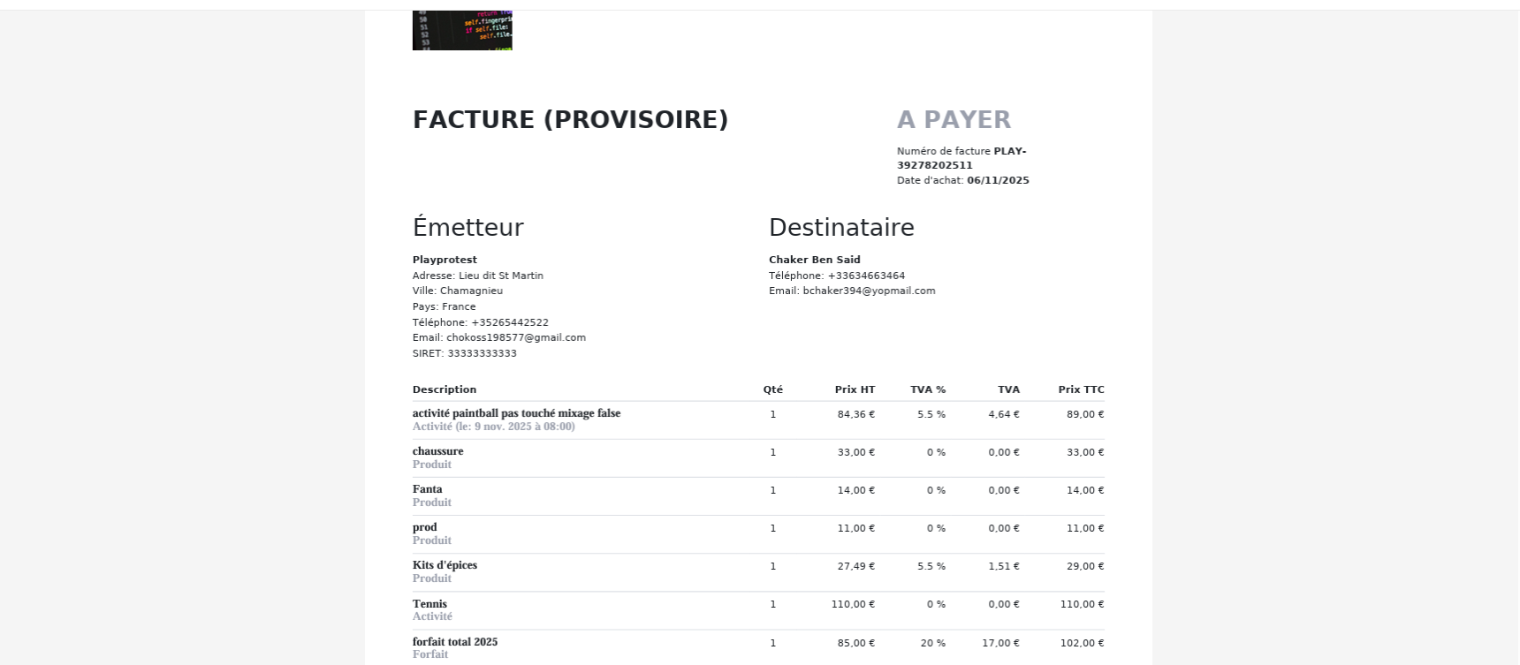 | 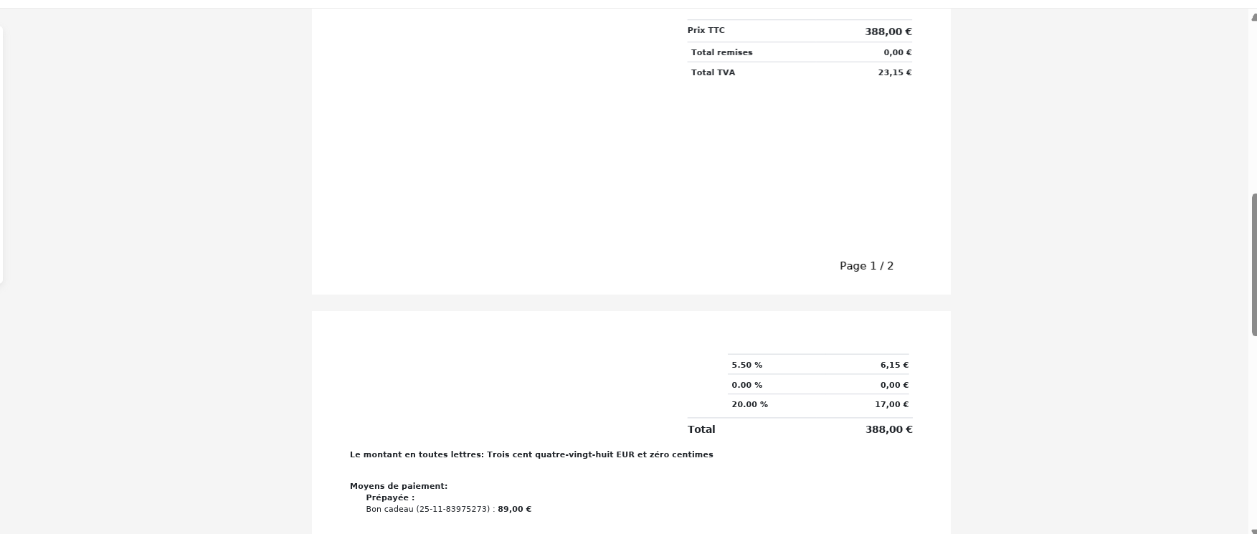
 | Scénario 8: encaisser update commande dans la catégories des prestations et combos a ne pas toucher en ajoutant nouveaux produits en caisse | 1) Le client se connecte au compte site front 2) Le client est en page Factures | 1) cliquer sur Encaisser 2) cliquer sur Espèces 3) cliquer sur ENCAISSER ET CLOTURER | 1) - Déjà payé 6 nov. 2025 15:22 Bon cadeau ( 25-11-83975273) 89.00€ 2) Espèces 299,00 | Aprés la modification de la commande et ajouter nouveaux produits, elle est encaissé et cloturé avec succès. commande n'existe pas en caisse nomade email de cloture ne pas réçu facture: 40206 - bchaker394@yopmail.com - Bon cadeau - activité paintball pas touché mixage false (Activité) - chaussure (Produit) - Fanta (Produit) - prod (Produit) - Kits d'épices (Produit) - Tennis (Activité) - forfait total 2025 (Forfait) | update commande encaissé et cloturé avec succès. | Passed

 | TC01: passer et payer une commande en partage clients et vérifier l'affichage des prix des commandes en BO | 1) Le client se connecte au compte site front 2) Le client est en page calendrier BO | 1) passer une activité en partage clients Activité: Cicruit Booking 2) aller vers la commande eb BO | 1) Pilates Studio A4 Fitness - zoo de public vendredi 28 novembre 2025 à 18:15 1h -> 35.5€ Détails de la réservation: Pilates Studio A4 Fitness X 11 59.03 € Montant total : 80.50 € À régler maintenant : 59.03 € CLIENT 1: Ben Said 21.47 € CLIENT 2: GEMINI 26.83 € CLIENT 3: Chaker 26.83 € | La commande de client avec les 3 commandes en partage clients s'affichent en BO et leurs prix s'affichent correctement | Prix des commandes en partage client s'affichent correctement | Passed | 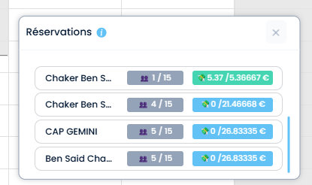

 | TC02: passer et payer une commande sans produits en forfait | 1) Le client se connecte au compte site front 2) Le client est en page calendrier BO | 1) cliquer sur un forfait 2) cliquer sur une activité 3) sélèctionner le nombre de participants 4) choisir Option prix: Option : 15 (min) -> 13 € 5) cliquer sur un créneau 6) passer la commande | 1) forfait [01/09/2025] (Copie) - 11 95.25€ 10 2026-11-28 2) Voyage dans l'Espace 3) 6 5) 5 / 5 22:45 65.00€ | Réservation est payée avec succès cmd s'affiche en fo et en bo Session Voyage dans l'Espace 5 Ticket(s) , 65.00 € 28-11-2025, 22:45 - 23:00 Payée | Achat activité dans un forfait est passé correctement |  | 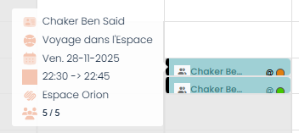
 | TC03: passer et payer une commande avec produits en forfait | 1) Le client se connecte au compte site front 2) Le client est en page calendrier BO | 1) cliquer sur un forfait 2) cliquer sur une activité 3) sélèctionner le nombre de participants 4) choisir Option prix: Option : 15 (min) -> 13 € 5) cliquer sur un créneau 6) passer la commande | 1) forfait [01/09/2025] (Copie) - 11 95.25€ 10 2026-11-28 6) Voyage dans l'Espace vendredi 28 novembre 2025 à 22:30 15 (min) -> 13 € Détails de la réservation: Voyage dans l'Espace X 5 65.00 € Option(s): Box ingrédients premium X 1 50.59 € bille200 X 2 24.00 € Huiles d'olive extra vierge X 3 35.73 € Livres de recettes X 4 92.40 € Montant total : 267.72 € Portefeuille : 202.72 € Forfait : 65.00 € À régler maintenant: 202.72 € | Paiement est effectué avec succès cmd s'affiche en fo et en bo Session Voyage dans l'Espace 5 Ticket(s) , 267.72 € 28-11-2025, 22:30 - 22:45 En cours | Achat activité avec des produits dans un forfait est passé correctement

 | *********Scénario 1: passer une activité paintball avec bon cadeau | 1) Le client se connecte au compte site front 2) Le client est en page reservation paintball | 1) cliquer sur une activité paintball 2) cocher option "J'autorise le mixage des groupes" 3) sélèctioner Nbre de participants 4) sélèectionner Option: prix/durée 5) cliquer sur btn suivant 6) choisir jour de réservation 7) choisir un créneau 8) cliquer sur btn "Finaliser Ma réservation" 9) payer la commande en STRIPE | 1) SOFTBALL ( à partir de 12 ans ) 3) 5 4) Option: Forfait bille illimités = 99€/per 99€ 6) 08/11/2025 7) Espace: Terrain Paintball/Airsoft 25 / 25 11:00 495.00€ 8) en panier, Sécuriser la totalité 495.00€ s'affiche ok 9) Détails de la réservation: SOFTBALL ( à partir de 12 ans ) X 5 495.00 € Montant total : 495.00 € À régler maintenant : 495.00 € | msg: "Une empreinte bancaire de 495.00€ a été prélevée de votre carte par défaut. Session SOFTBALL ( à partir de 12 ans ) 5 Ticket(s) , 495.00 € 08-11-2025, 11:00 - 13:00 En attente achat en calendar commande paintball marche correctement Email de réservation réçu Email de facture ne pas réçu | commande réservé et payé avec succès et existe sur le calendar bo. | Passed | 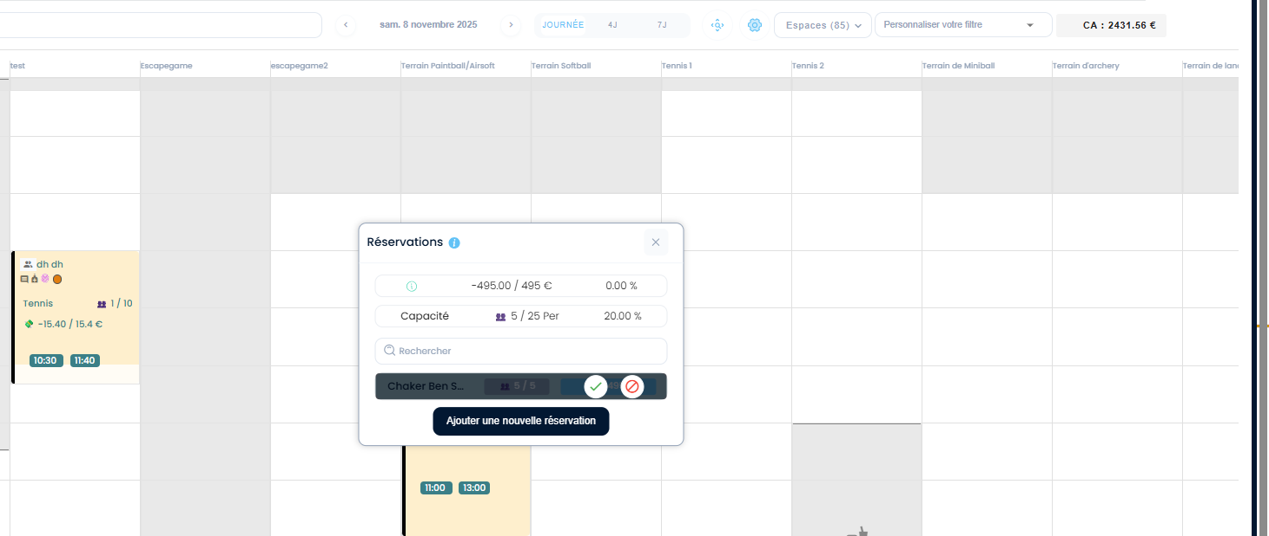

 | vérifier la fermeture de l'etablisment et tous les espaces en calendrier | 1) L'admin est en Horaires d'ouverture 2) Le client est en page de réservation de l'activité 3) L'admin est en Calendrier | 1) admin désactive un jour de semaine 2) admin enregistre les modifications 3) en fo, client clique sur une activité 4) cliquer sur le calendrier de réservation | 1) Dimanche | semaine (03 à 09/11/2025) 2) Planning enregistré avec succès 3) Formule vrgame | Le jour est fermé en fo. Le jour et tous les espaces sont fermés sur le calendrier. Le jour ne pas grisé en fo ==> la fermeture des jours ne pas appliqué sur combo ? ==> Activités seuelement (combos non) | 1) Le jour est fermé en fo et doit etre grisé. 2) Le jour et tous les espaces sont fermés sur le calendrier. | Passed |  | 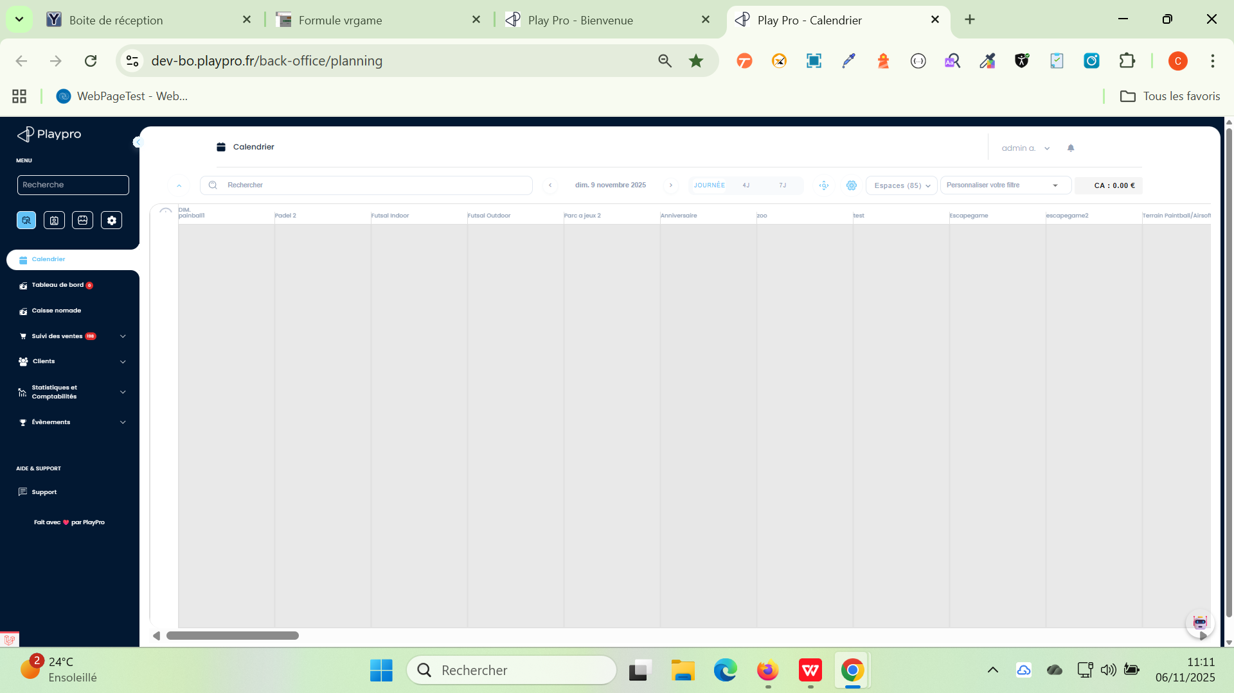 | 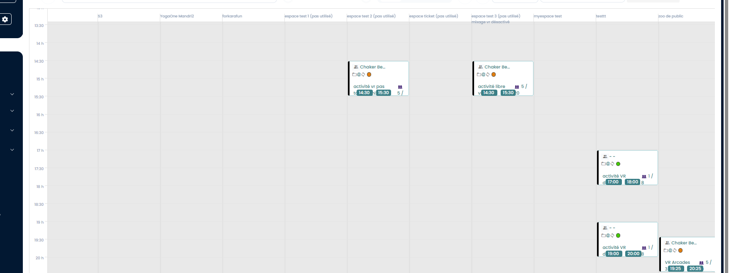

 | passer une activité circuit booking avec acompte | 1) Le client se connecte au compte site front 2) Le client est en page "Booking categorie" | 1) cliquer sur une activité 2) cocher Option: Je souhaite réserver tout l'espace 3) cocher Option (prix/durée) 00h10 à 15.50€ 4) choisir le jour de réservation 5) cliquer sur un créneau en espace 6) saisir les questions 7) cliquer sur "Finaliser Ma réservation" 8) cliquer sur btn "Payer un acompte 15.25 €" 9) paye en STRIPE | 1) activité libre booking 4) 17/11/2025 5) espace 6 10 / 10 17:30 30.50€ 9) activité libre booking - espace 6 lundi 17 novembre 2025 à 17:30 10 min Détails de la réservation: activité libre booking X 10 30.50 € Montant total : 30.50 € À régler maintenant : 15.25 € | commande circuit booking payé avec succès un email de confirmation de réservation réçu avec email facture en pièce jointe. | paiement effecuté avec succès pour une commande activité circuit booking et les emails réçus avec succès | Passed
 | combos
 | réserver un combo [Toutes les activités ont la même durée et le même intervalle de départ.] en front | 1) Le client se connecte au compte site front 2) Le client est en page "Combo tous les cas" | 1) cliquer sur un combo 2) cocher les activités 3) sélectionner le nbre de participants pour chaque activité 4) choisir un seul créneau 5) ajouter des produits pour ou ou plusieurs produits | 1) combo multi-activités samecalendar & acompte 2) VR Aracades 3, VR Aracades 2, activité libre vr archivé, Pouring Painting 3) (4, 4, 4, 4) 4) Wednesday 05 November 2025 15:00 532.40€ 399.30€ 5) VR Arcades 3: (3 * chaussure) activité libre vr archivé: (1 * Kits d'épices) Pouring Painting: (1 * bille200) (1 * Livres de recettes) | WS: 404 API: https://dev-bo.playpro.fr/api/v1/ reservation/space/combo Response: {"status":404,"success":false,"message": "selected Slot isn't available 101", "code":101} ============> Dans ce cas, on le combo crée : Les plannings sont identiques pour chaque activité ? * Oui Toutes les activités ont la même durée et le même intervalle de départ. | passer au panier et payer avec succès | Failed | 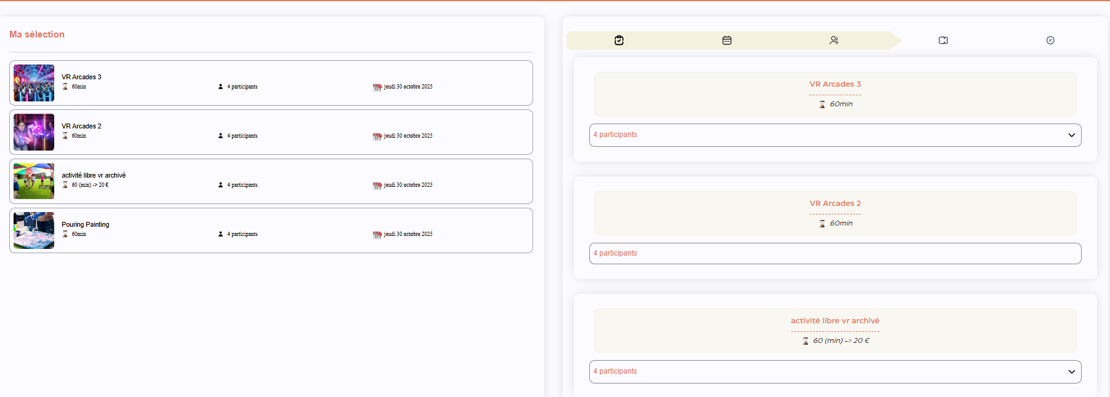
 | réserver un combo [Chaque activité peut avoir sa propre durée et son propre horaire de départ.] en front | 1) Le client se connecte au compte site front 2) Le client est en page "Combo tous les cas" | 1) cliquer sur un combo 2) cocher les activités 3) choisir le jour de réservation 4) sélectionner Nbre de participants et le créneau pour chaque activité 5) cliquer sur btn "suivant" 6) ajouter des produits pour un ou plusieurs activités 7) cliquer sur "Finaliser" 8) payer la commande STRIPE | 1) combo multi-activités samecalendar & acompte 2) VR Aracades 3, VR Aracades 2, activité libre vr archivé, Pouring Painting 3) lundi 03 novembre 2025 4) 6) VR Arcades 3: 1 -> chaussure 1 -> produit activité libre vr archivé: 2 -> Kits d'épices Pouring Painting: 1 -> bille200 | Commande combo payé avec succès: Prix total : 515.30€ Montant total : 515.30 € À régler maintenant : 515.30 € en Mes Achats et Réservations: Session combo multi-activités samecalendar & acompte 1 Ticket(s) , 515.30 € 03-11-2025 En cours | combo payé avec succès et achat calendrier marche bien Email de réservation réçu OK Email facture réçu OK | Passed | 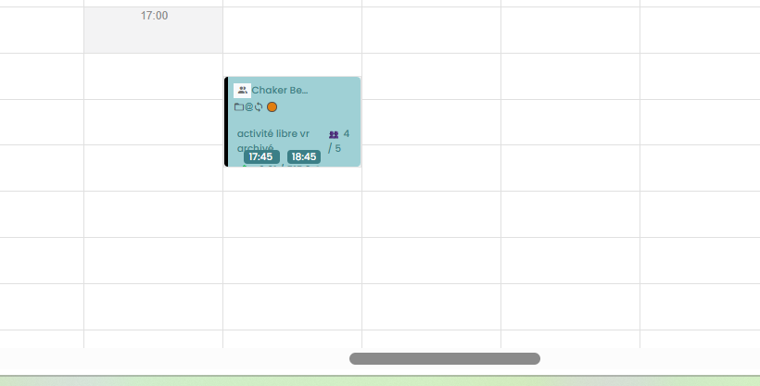
 | réserver un combo avec acompte [Chaque activité peut avoir sa propre durée et son propre horaire de départ.] en front | 1) Le client se connecte au compte site front 2) Le client est en page "Combo tous les cas" | 1) cliquer sur un combo 2) cocher les activités 3) choisir le jour de réservation 4) sélectionner Nbre de participants et le créneau pour chaque activité 5) cliquer sur btn "suivant" 6) cliquer sur "Finaliser" 7) cocher Payer un acompte 126.50€ 8) payer la commande STRIPE | 1) combo multi-activités samecalendar & acompte 2) VR Aracades 3, VR Aracades 2, activité libre vr archivé, activité vr pas touché mixage true activité libre vr 2 3) jeudi 06 novembre 2025 | Commande combo payé avec succès: Prix total : 506.01€ Montant total : 506.01 € À régler maintenant : 126.50 € En Mes Achats et Réservations: Session combo multi-activités samecalendar & acompte 1 Ticket(s) , 506.01 € 06-11-2025 En cours | combo payé avec succès et achat calendrier marche bien Email de réservation réçu OK Email facture réçu OK | Passed | 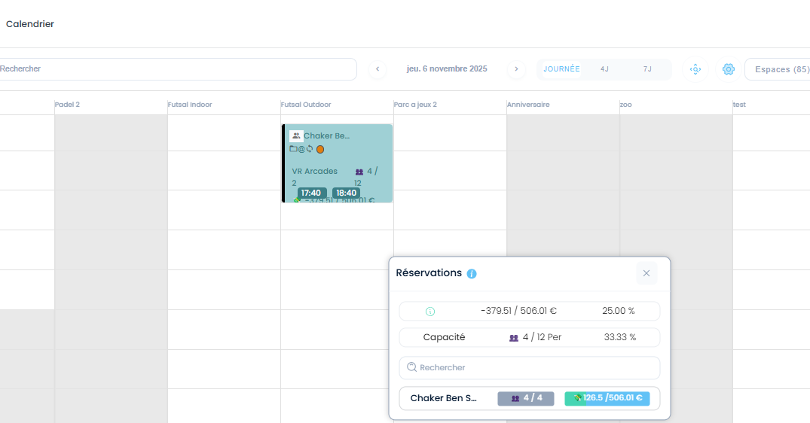
 | Sur le combo, vérifier que le jour est grisé/ non sélectionnable si l’établissement ou tous les espaces sont fermés | 1) Le client se connecte au compte site front 2) Le client est en page "Combo tous les cas" | 1) désactiver le jour Dimanche sur l'établissement 2) cliquer sur un combo 3) sélèctionner les activités 4) cliquer sur suivant button 5) sélèctionner le nbre de participants 6) cliquer pour selection le jour de réservation | 1) Dimanche (09/11/2025) est fermé 2) combo family m calendrier + multi participants remise 100 3) - activité libre vr 2 1h -> 20 € - Pouring Painting 60min - VR Arcades (plusieurs durées) 60 min - VR Arcades 3 60min 5) 5 participants 6) Dimanche - 09/11/2025 | Le jour est ouvert et sélèctionable sur le calendrier fo =================================> Seulement les jours fermés appliqués pour activités | Le jour est ferme et grisé, non sélectionable sur le calendrier fo. | Passed | 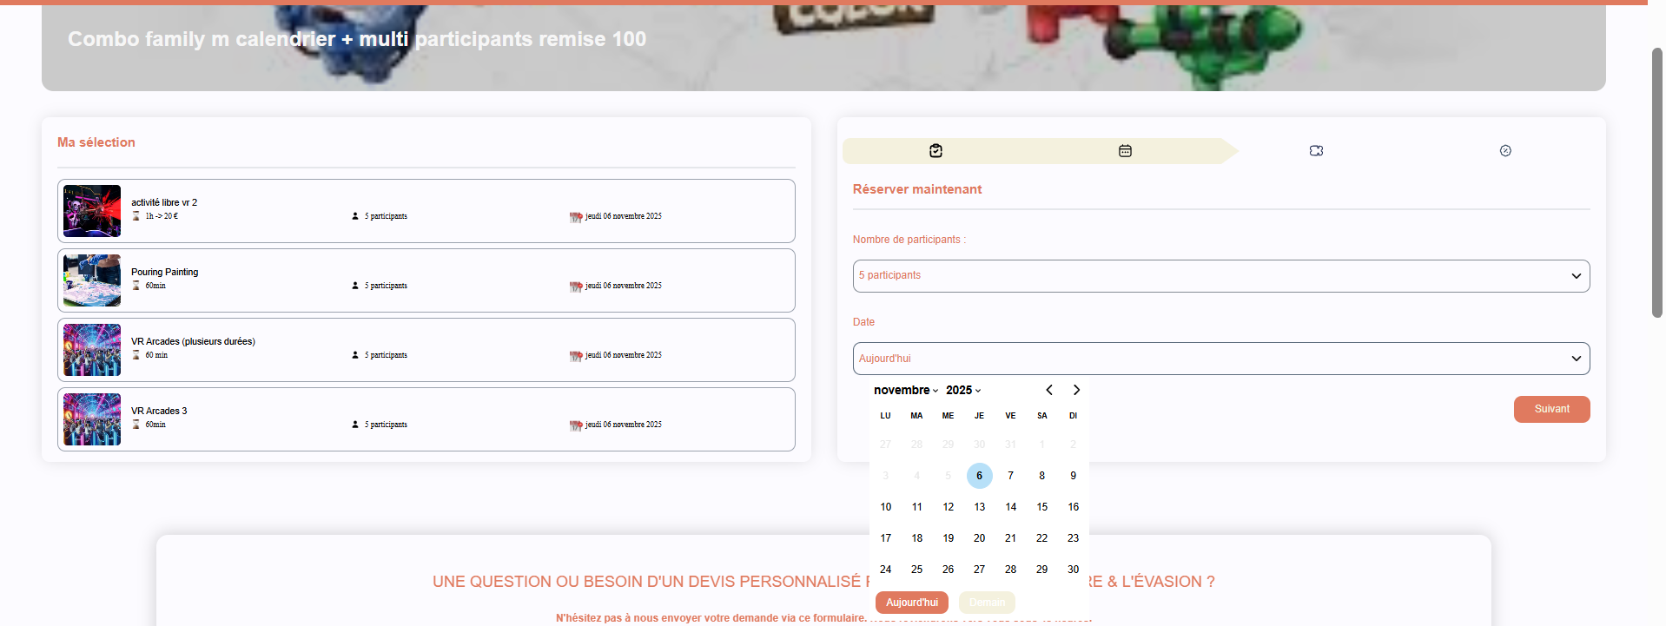

 | Réservation d'un combo en FO PLPRB-978 combo presta obligatoire | 1) Le client se connecte au compte site front | 1) cliquer sur un combo dans la page home 2) sélèctionner une activité(s) avec l'activité obligatoire 3) cliquer sur le bouton "Suivant" 4) retourner et cliquer sur Step 1 (selection activités) | 1) chantecombo 2) - loge | 1 h de 98 euro - scene VR | 260min - activité paintball archivé | 60min (obligatoire) => 2 activités sélèctionnées 3) passage au step suivant (Nombre de participants & Date) | A la retour à l'etape 1 (selection des activités) , le bouton "Suivant" est actif avec l'activité obligatoire qui est sélèectionnée par défault. Meme si je clique sur Suivant, il passe à l'étape suivant (Step 2) ===> mise à jour step 1 faite par activités (obligatoires et non obligatoires) | Description rendre obligatoire une activité dans le combo par ex, je peux choisir 2 activités au choix mais obligatoirement j'ai une 3em activité qui est la table d'anniversaire à la fin | CORRECTED
 | Réservation d'un combo en FO dans la catégorie : "Combos tout les cas" | 1) Le client se connecte au compte site front 2) Le client est en page "Combo tous les cas" | 1) cliquer sur un combo 2) sélèctionner les activités de combo 3) choisir Nbre de tickets pour chaque activité de combo et le date de réservation 4) payer la commande en STRIPE | 1) "Combo Team Adventure – Same Calendar + 20% Remise" 3) - Boom Karaoké, 7 Ticket(s) 28/11/2025 - 11:50 - 13:45 - activité libre booking, 4 Ticket(s) 28/11/2025 - 13:50 - 14:00 - UniGames Bordeaux, 10 Ticket(s) 28/11/2025 - 14:00 - 14:30 - YogaOne Mandri, 5 Ticket(s) 28/11/2025 - 15:00 - 16:20 - Boom Karaoké challenge, 2 Ticket(s) 28/11/2025 - 20:05 - 22:00 - Activité booking, 4 Ticket(s) 28/11/2025 - 11:00 - 11:35 - ARCHERY TAG ( à partir de 12 ans ), 4 Ticket(s) 28/11/2025 - 22:00 - 23:15 4) Sous Total : 215.03 Total : 215.03 Moyen de paiement : visa xxxxxxxxxxxx4242: 215.03€ | combo payé avec succès et s'affiche bien en Profile: "Mes Achats & Réservations" : Session Combo Team Adventure – Same Calendar + 20% Remise 1 Ticket(s) , 215.03 € 28-11-2025 En cours | Achat combo est effectué avec succès et affiché en BO correctement (les activités) | Passed
 | Réservation d'un combo tt en FO dans la catégorie : "Combos tout les cas" | 1) Le client se connecte au compte site front 2) Le client est en page "Combo tous les cas" | 1) cliquer sur un combo 2) sélèctionner les activités de combo 3) choisir Nbre de tickets pour chaque activité de combo et le date de réservation 4) payer la commande en STRIPE | 1) "combo-VR-Arcades" 3) - VR Arcades 2, 4 Ticket(s) 27/11/2025 - 15:15 - 16:15 - VR Arcades, 4 Ticket(s) 27/11/2025 - 16:15 - 17:15 - VR Arcades 3, 4 Ticket(s) 27/11/2025 - 14:15 - 15:15 - VR Arcades (plusieurs durées), 4 Ticket(s) 27/11/2025 - 17:15 - 18:15 4) Sous Total : 241.20 Total : 241.20 Moyen de paiement : visa xxxxxxxxxxxx4242: 241.20€ | combo payé avec succès et s'affiche bien en Profile: "Mes Achats & Réservations" : Session combo-VR-Arcades 4 Ticket(s) , 241.20 € 27-11-2025 Payée | Achat combo est effectué avec succès et affiché en BO correctement (les activités) | Passed | 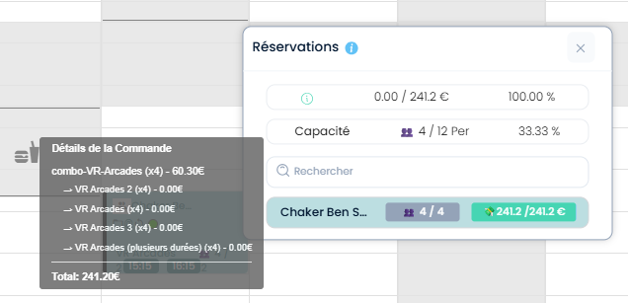
 | Réservation d'un combo avec acompte changed en FO dans la catégorie : "Combos tout les cas" | 1) Le client se connecte au compte site front 2) Le client est en page "Combo tous les cas" | 1) cliquer sur un combo 2) sélèctionner les activités de combo 3) choisir Nbre de tickets pour chaque activité de combo et le date de réservation 4) payer la commande en STRIPE | 1) "combo-VR-Arcades" 3) - VR Arcades 2, 6 Ticket(s) 29/11/2025 - 06:00 - 07:00 - VR Arcades, 6 Ticket(s) 29/11/2025 - 16:23 - 17:23 - VR Arcades 3, 6 Ticket(s) 29/11/2025 - 05:00 - 06:00 - VR Arcades (plusieurs durées), 6 Ticket(s) 29/11/2025 - 17:23 - 18:23 4) Sous Total : 124.50 Total : 124.50 Moyen de paiement : visa xxxxxxxxxxxx4242: 56.02€ | combo payé avec succès et s'affiche bien en Profile: "Mes Achats & Réservations" : Session combo-VR-Arcades 6 Ticket(s) , 124.50 € 29-11-2025 En cours | Achat combo avec acompte est effectué avec succès et affiché en BO correctement (les activités) | Passed | 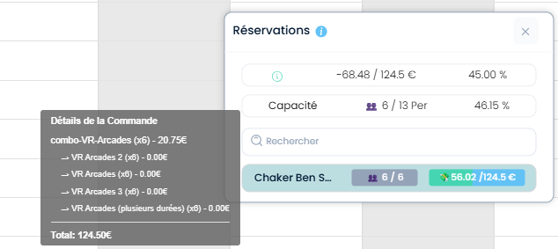
 | Réservation d'un combo tt avec produits en FO dans la catégorie : "Combos tout les cas" | 1) Le client se connecte au compte site front 2) Le client est en page "Combo tous les cas" | 1) cliquer sur un combo 2) sélèctionner les activités de combo 3) choisir Nbre de tickets pour chaque activité de combo et le date de réservation 4) payer la commande en STRIPE | 1) "combo-VR-Arcades" 3) - VR Arcades 2, 4 Ticket(s) 28/11/2025 - 06:00 - 07:00 - VR Arcades, 4 Ticket(s) 28/11/2025 - 13:08 - 14:08 - VR Arcades 3, 4 Ticket(s) 28/11/2025 - 05:00 - 06:00 - VR Arcades (plusieurs durées), 4 Ticket(s) 28/11/2025 - 14:08 - 15:08 ° Option(s) Cocktail dînatoire 21 pièces * 1 :45.99 ° Option(s) produit * 2 : 26.00 ° Option(s) Photobook personnalisé * 3 : 74.85 4) Sous Total : 229.84 Total : 229.84 Moyen de paiement : visa xxxxxxxxxxxx4242: 229.84€ | combo payé avec succès et s'affiche bien en Profile: "Mes Achats & Réservations" : Session combo-VR-Arcades 4 Ticket(s) , 229.84 € 28-11-2025 Payée | Achat combo total avec produits est effectué avec succès et affiché en BO correctement (les activités) | Passed
 | Réservation d'un combo avec acompte changed ET avec des produits en FO dans la catégorie : "Combos tout les cas" | 1) Le client se connecte au compte site front 2) Le client est en page "Combo tous les cas" | 1) cliquer sur un combo 2) sélèctionner les activités de combo 3) choisir Nbre de tickets pour chaque activité de combo et le date de réservation 4) payer la commande en STRIPE | 1) "combo-VR-Arcades" 4) combo-VR-Arcades VR Arcades 3 x 4 dimanche 30 novembre 2025 à 05:10 60 min Option(s): Cocktail dînatoire 21 pièces X 1 produit X 2 Photobook personnalisé X 3 --------------------------------------------- VR Arcades 2 x 4 dimanche 30 novembre 2025 à 06:20 60 min Option(s): Fanta X 3 Fanta (Copie) X 4 bille200 X 5 Cocktail dînatoire 21 pièces X 6 -------------------------------------------- VR Arcades x 4 dimanche 30 novembre 2025 à 15:53 60 (min) -> 60,55€ Option(s): Photobook personnalisé X 6 Huiles d'olive extra vierge X 7 Livres de recettes X 9 ------------------------------------------- VR Arcades (plusieurs durées) x 4 dimanche 30 novembre 2025 à 17:23 60 min ------------------------------------------- Prix total : 1092.75€ Montant total : 1092.75 € À régler maintenant : 491.74 € | Payer un acompte 491.74 € retourne un erreur: amount -555.36 € | Achat combo avec acompte est effectué avec succès et affiché en BO correctement (les activités) | Failed
 | Réservation d'un combo tt sans produits en FO dans la catégorie : "Combos tout les cas" | 1) Le client se connecte au compte site front 2) Le client est en page "Combo tous les cas" | 1) cliquer sur un combo 2) sélèctionner les activités du combo 3) cliquer sur le bouton "Suivant" 4) choisir Nombre de participants pour chaque activité 5) choisir Date pour chaque activité 6) cliquer sur le bouton "Finaliser ma commande" 7) payer la commande du combo | 1) combo family not same calendrier + multiparticipants + 10% remise 89 € 2) - Capture the Flag un match d'une heure a 75€ - activité libre vr 2 1h -> 20 € - VR Arcades 60 (min) -> 60,55€ - zoo ville (zoo 1-5ans) 60min - Capture the Flag un match de demi heure a 50€ 4) 4 5) 29/11/2025 7) "combo family not same calendrier + multiparticipants + 10% remise" Prix total : 358.00€ Montant total: 358.00 € À régler maintenant: 358.00 € | Session combo family not same calendrier + multiparticipants + 10% remise 4 Ticket(s) , 358.00 € 29-11-2025 Payée | commande combo payé avec succès |  | 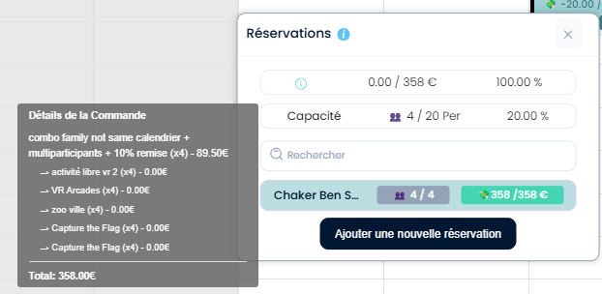
 | Réservation d'un combo tt avec des produits en FO dans la catégorie : "Combos tout les cas" | 1) Le client se connecte au compte site front 2) Le client est en page "Combo tous les cas" | 1) cliquer sur un combo 2) sélèctionner les activités du combo 3) cliquer sur le bouton "Suivant" 4) choisir Nombre de participants pour chaque activité 5) choisir Date pour chaque activité 6) cliquer sur le bouton "Finaliser ma commande" 7) payer la commande du combo | 6) "combo family not same calendrier + multiparticipants + 10% remise" + Capture the Flag : espace 4 un match d'une heure a 75€ nombre de joueurs: 5 participants samedi 29 novembre 2025 à 06:00 bille200 x3 Cocktail dînatoire 21 pièces x4 Kits d'épices x5 produit x1 Box ingrédients premium x2 + zoo ville : zoo 1-5ans 60min nombre de joueurs: 5 participants samedi 29 novembre 2025 à 07:00 + activité libre booking : espace 4 10min nombre de joueurs: 5 participants samedi 29 novembre 2025 à 08:00 + Capture the Flag : espace 4 un match de demi heure a 50€ nombre de joueurs: 5 participants samedi 29 novembre 2025 à 08:10 + paintball 2 : espace public 2 60min nombre de joueurs: 5 participants samedi 29 novembre 2025 à 09:00 Box ingrédients premium x1 | Je suis connecté déjà button "Bienvenue Chaker" existe et present en navbar mais lorsque je clique sur le bouton "Finaliser ma commande →" je reçois un erreur WS: https://dev-bo.playpro.fr/api/v1/reservation/space/combo 401 response: {"message":"Unauthenticated."} | commande combo payé avec succès

 | finger point
 | TC01: réserver une activité Booking en finger point | 1) Le client se connecte sur le site FO 2) Le client est déjà dans la page catégorie Booking | 1) cliquer sur une activité 2) décocher Option: "Je souhaite réserver tout l'espace" 3) sélèectionner Nbre de participants 4) choisir option prix 5) choisir un créneau 6) remplir les questions 7) cliquer sur le bouton "Finaliser Ma réservation" 8) payer la commande en sécurisé | 1) "Boom Karaoké" 3) 3 4) "1h55 de fun !" 5) zoo de public - 27/11/2025 7 / 7 19:20 40.71€ 8) Boom Karaoké - zoo de public jeudi 27 novembre 2025 à 19:20 1h55 de fun ! Détails de la réservation: Boom Karaoké X 3 40.71 € Montant total : 40.71 € À régler maintenant : 40.71 € | WS: https://dev-bo.playpro.fr/api/v1/payment/create-empreinte 400 POST response: {"success":false,"message":"Invalid integer: 4071.429"} orderId : 41051 | booking activité est payée correctement finger point | Failed
 | TC02: réserver une activité Booking en finger point | 1) Le client se connecte sur le site FO 2) Le client est déjà dans la page catégorie Booking | 1) cliquer sur une activité 2) décocher Option: "Je souhaite réserver tout l'espace" 3) sélèectionner Nbre de participants 4) choisir option prix 5) choisir un créneau 6) remplir les questions 7) cliquer sur le bouton "Finaliser Ma réservation" 8) payer la commande en sécurisé | 1) "activité libre booking" 3) 2 4) "01h30 à 31.02€" 5) espace public 2 - 27/11/2025 10 / 10 17:30 13.00€ 8) activité libre booking - espace public 2 jeudi 27 novembre 2025 à 17:30 90 min Détails de la réservation: activité libre booking X 2 13.00 € Montant total : 13.00 € À régler maintenant : 13.00 € | WS: https://dev-bo.playpro.fr/api/v1/payment/create-empreinte 400 POST response: {"success":false,"message":"Invalid integer: 1300.4"} orderId : 41052 | booking activité est payée correctement finger point | Failed
 | TC03: réserver une activité Booking en finger point | 1) Le client se connecte sur le site FO 2) Le client est déjà dans la page catégorie Booking | 1) cliquer sur une activité 2) décocher Option: "Je souhaite réserver tout l'espace" 3) sélèectionner Nbre de participants 4) choisir option prix 5) choisir un créneau 6) remplir les questions 7) cliquer sur le bouton "Finaliser Ma réservation" 8) payer la commande en sécurisé | 1) "activité libre booking" 3) 2 4) "01h30 à 31.02€" 5) espace public 2 - 27/11/2025 10 / 10 17:30 13.00€ 8) activité libre booking - espace public 2 jeudi 27 novembre 2025 à 17:30 90 min Détails de la réservation: activité libre booking X 2 13.00 € Montant total : 13.00 € À régler maintenant : 13.00 € | WS: https://dev-bo.playpro.fr/api/v1/payment/create-empreinte 400 POST response: {"success":false,"message":"Invalid integer: 1300.4"} orderId : 41052 | booking activité est payée correctement finger point | Failed
 | TC03: passer la 1 éme réservation d'une activité finger point par une méthode de paiement Prépayée (forfait) | 1) L'admin se connecte au son compte Dev - Web | 1) en profile, cliquer sur un forfait 2) cliquer sur une activité dans un forfait 3) choisir Nombre de participants 4) choisir OPTION (durée/prix) 5) cliquer sur le bouton "Suivant" 6) choisir un créneau 7) cliquer sur le bouton "Suivant" 8) cliquer sur le bouton "FInaliser Ma réservation" | 1) "forfait to point" 2) "Activité booking" 3) 3 4) Option : 35 (min) => 40.5 6) espace public 3 - 6 / 6 16:50 20.25€ | Réservation payée avec succès Session Activité booking 3 Ticket(s) , 20.25 € 23-12-2025, 16:50 - 17:25 En attente | passage et paiement d'une activité finger point avec succès | Passed
 | TC04: passer la 2 éme réservation d'une activité finger point par une méthode de paiement Prépayée (forfait) | 1) L'admin se connecte au son compte Dev - Web | 1) en profile, cliquer sur un forfait 2) cliquer sur une activité dans un forfait 3) choisir Nombre de participants 4) choisir OPTION (durée/prix) 5) cliquer sur le bouton "Suivant" 6) choisir un créneau 7) cliquer sur le bouton "Suivant" 8) cliquer sur le bouton "FInaliser Ma réservation" | 1) "forfait to point" 2) "Activité booking" 3) 1 4) Option : 35 (min) => 40.5 6) espace public 3 - 6 / 6 16:50 20.25€ | Réservation payée avec succès Session Activité booking 1 Ticket(s) , 6.75 € 23-12-2025, 16:50 - 17:25 En attente | passage et paiement d'une activité finger point avec succès | Passed
 | TC05: passer la 3 éme réservation d'une activité finger point par une méthode de paiement Prépayée (forfait) | 1) L'admin se connecte au son compte Dev - Web | 1) en profile, cliquer sur un forfait 2) cliquer sur une activité dans un forfait 3) choisir Nombre de participants 4) choisir OPTION (durée/prix) 5) cliquer sur le bouton "Suivant" 6) choisir un créneau 7) cliquer sur le bouton "Suivant" 8) cliquer sur le bouton "FInaliser Ma réservation" | 1) "forfait to point" 2) "activité libre booking" 3) 3 4) Option : 01h30 à 31.02€ 6) Espace 7 - 10 / 10 16:50 9.31€ | Réservation payée avec succès Session activité libre booking 3 Ticket(s) , 9.31 € 23-12-2025, 16:50 - 18:20 En attente | passage et paiement d'une activité finger point avec succès | Passed
 | TC06: passer la 4 éme réservation d'une activité finger point par une méthode de paiement Prépayée (forfait) | 1) L'admin se connecte au son compte Dev - Web | 1) en profile, cliquer sur un forfait 2) cliquer sur une activité dans un forfait 3) choisir Nombre de participants 4) choisir OPTION (durée/prix) 5) cliquer sur le bouton "Suivant" 6) choisir un créneau 7) cliquer sur le bouton "Suivant" 8) cliquer sur le bouton "FInaliser Ma réservation" 9) payer la commande au panier | 1) "forfait to point = > déjà axiste en page forfaits" 2) "activité libre booking" 3) 3 4) Option : 00h10 à 15.50€ 6) L'Oasis Ludique 02 - 4 / 4 17:00 23.27€ | Réservation payée avec succès Session activité libre booking 3 Ticket(s) , 23.27 € 23-12-2025, 17:00 - 18:30 En attente Je remarque que cette réservation s'affiche un message: "Réservation est ajoutée au panier", au lieu de passer vers panier il passe vers profile > "Mes achats et Réservations" la réservation reste au panier: Sécuriser la totalité 23.27€ activité libre booking - L'Oasis Ludique 02 mardi 23 décembre 2025 à 17:00 90 min Détails de la réservation: activité libre booking X 3 23.27 € Montant total: 23.27 € Forfait: 23.27 € À régler maintenant: 0.00 € Je reçois coté WS: URL: https://dev-bo.playpro.fr/api/v1/payment/create-empreinte Method: POST Code d'état: 400 Bad Request response: {"success":false,"message":"Invalid integer: -0.4999999999999"} | passage et paiement d'une activité finger point avec succès | Failed

 | DEV - BO: TEST 1 – Effectuer une commande en mode Finger | 1) Le client est connecté en BO 2) Le client passe au calendar | 1) Choisir une activité 2) ajouter une réservation | 1)activité libre booking 2) Date de commande: 2025-11-22 Heure de début: 15:55 ---------------------------- 15:55 - 16:05: activité libre booking Date: 22 novembre 2025 Client(s) : Chaker Ben Said Espace: Durée totale: 0 h 10 min Activité 0 h 10 min | en fo : Session activité libre booking Tout l'espace , 35.50 € 22-11-2025, 15:55 - 16:05 En attente order=40641 Total : 35.5€ "booking id": 31068 timeslot id": 32186 Detail commande en BO: without stripe | booking collect finger without stripe | Passed
 | DEV - BO: TEST 1 – Effectuer une commande en mode Finger | 1) Le client est connecté en BO 2) Le client passe au calendar | 1) Choisir une activité 2) décocher Option: Je souhaite réserver tout l'espace 3) choisir Nbre de participants 4) choisir Option (prix/durée) 5) choisir le jour de réservation 6) choisir un créneau 7) payer en sécurisé | 1) Activité booking 2) 3) 3 participants 4) 35 (min) => 40.5 5) mardi 18 novembre 2025 6) espace public : 5 / 5 | 18:00 | 24.30€ 7) Activité booking X 3 24.30 € Montant total : 24.30 € À régler maintenant : 24.30 € | en fo : msg en alerte : Une empreinte bancaire de 24.30€ 4 été prélevée de votre carte par défaut Session Activité booking 3 Ticket(s) , 24.30 € 18-11-2025, 18:00 - 18:35 En attente Detail commande en BO: without stripe | booking collect finger without stripe | Passed
 | DEV - Back-Office : encaisser et cloturer update commande en attente en caisse avec Wallet Commande booking finger point avec mixage | 1) L'admin se connecte au compte BO 2) L'admin est en caisse sur une commande | 1) cliquer sur button "Encaisser" 2) cliquer sur bUTTON Wallet 3) cliquer sur le button "ENCAISSER" 4) cliquer sur le bouton "Encaisser seulement" | 1) caisse?order=40261 - 07/11/25 - Chaker Ben said en attente 5 x SOFTBALL ( à partir de 12 ans ) - 99€ Total : 495€ - bille200 12€ * 1 - chaussure 45,99€ * 1 - Fanta 14€ * 1 - boisson 11€ * 1 - Huiles d'olive extra vierge 11,91€ * 1 Interface s'ouvre: Sécurisation: Date Type Montant 7 nov. 2025 16:16 stripe 495.00€ 2) Wallet : 589,90 | commande encaissé en wallet avec succès encaissement validé ! Ooops, une erreur s'est produite! lors de clic valider en cmds popup de réservation | aprés la modification en panier, La commande est encaissé en wallet avec succès. | Passed |  |  | 
 | DEV - FO: passer une activité par ticket dans un forfait | 1) Le client se connecte au son compte Front 2) Le client est en page de profile | 1) cliquer sur Mes forfaits 2) cliquer sur un forfait 3) réserver une activité 4) sélèctionner Nbre de participants 5) choisir option(prix/durée) 6) cliquer sur bouton suivant 7) choisir un créneau 8) cliquer en "Finaliser Ma réservation" 9) payer la commade avec STRIPE | 2) forfait billet non daté tickets 3) Atelier de Cuisine Gastronomique (2) L'Aventure & L'Évasion 4) 1 5) test 60 min avec 92€ *& 7) 04 nov. à 19:00 - espace test 1 (pas utilisé) | commande est réservée et payée en sécurisé [finger point] avec succès. Session Atelier de Cuisine Gastronomique (2) L'Aventure & L'Évasion 1 Ticket(s) , 18.40 € 04-11-2025, 19:00 - 20:00 En attente | commande est réservée et payée en sécurisé [finger point] avec succès. et Email de réservation réçu achat calendrier OK | Passed
 | passage activités sur le calendar avec sécurisations
 | TC01: réserver et encaisser une activité VR sur le calendrier BO en sécurisations | 1) L'admin se connecte au compte BO 2) L'admin est sur le calendrier | 1) cliquer sur un créneau vide 2) entrer email client 3) SELECTIONNER UNE ACTIVITE 4) choisir un créneau 5) cocher "Sécurisations" 6) entrer code sécurisations 7) cliquer sur Btn "cREER" 8) cliquer sur ENCIASSER 9) cliquer sur Encaisser 10) cliquer sur collecter en Sécurisation [✓] | 3) "vr01" 4) "17:15" 6) Bon cadeau ( 25-12-42180128 ) 7) /caisse?order=41430 s'ouvre | cmd encaissé et collecté en Sécurisation avec succès Lorsque je clique sur Details commande en calender: Votre commande est Payée Méthodes de paiement: Bon cadeau Bon cadeau: 32,00 EN FACTURE: Moyens de paiement: Prépayée : Bon cadeau (25-12-42180128) : 32,00 € | cmd crée et encaissé avec succès et la collection en Sécurisation marche correctement | Passed | 
 | TC02: réserver une activité VR avec produits sur le calendrier BO en sécurisations | 1) L'admin se connecte au compte BO 2) L'admin est sur le calendrier | 1) cliquer sur un créneau vide 2) entrer email client 3) SELECTIONNER UNE ACTIVITE 4) choisir un créneau 5) cocher "Sécurisations" 6) entrer code sécurisations 7) cliquer sur Btn "cREER" | 3) "activité vr pas touché mixage true 2" - 5/12/2025 4) "5" 5) "08:40 | 09:40" 7) "25-12-27675032" | commande réservé en Sécurisation avec succès Lorsque je clique sur Details commande en calender: Votre commande est En attente | cmd crée avec succès avec la collection en Sécurisation | Passed | 
 | TC03: encaisser l'activité VR résevée en sécurisations sur le calendrier BO en sécurisations | 1) L'admin se connecte au compte BO 2) L'admin est sur le calendrier | 1) cliquer sur l'activité réservée 2) cliquer sur ENCIASSER 10) cliquer sur Encaisser 11) cliquer sur collecter en Sécurisation [✓] | 3) "08:40 - 09:40: activité vr pas touché mixage true 2 " - 5/12/2025 4) "5" 5) "08:40 | 09:40" 7) "25-12-27675032" 9) /caisse?order=41430 s'ouvre [Votre commande est: Payée Méthodes de paiement: Bon cadeau Bon cadeau: 175,00] | cmd encaissé et collecté en Sécurisation avec succès Lorsque je clique sur Details commande en calender: Votre commande est Payée Méthodes de paiement: Bon cadeau Bon cadeau: 32,00 EN FACTURE: Moyens de paiement: Prépayée : Bon cadeau (25-12-42180128) : 32,00 € | cmd encaissé avec succès et la collection en Sécurisation marche correctement | Passed | 

 | DEV - Back-Office : Vérifier la disponibilité correcte des créneaux après fermeture/réouverture. | 1) L'admin se connecte au compte BO 2) L'admin est en Horaires d'ouverture | 1) cliquer sur Horaires d'ouverture en BO 2) réouvrir un jour fermé en horaires Etablissement. 3) cliquer sur btn Enregistrer 4) en fo, passer à une réservation d'activité 5) cliquer sur le calendrier de jours 6) vérifier si jour est fermé ou ouvert | 1) jour Dimanche [09/11/2025] sera ouvert. 4) activité libre vr archivé 5) Dimanche [09/11/2025] | Le jour est ouvert et sélèctionable sur le calendrier fo | Le jour est ouvert et sélèctionable sur le calendrier fo | Passed | 
 | DEV - Back-Office : prévisualuer facture de commande en caisse aprés le modifier | 1) L'admin se connecte au compte BO 2) L'admin est en caisse sur une commande | 1) passer une commande activités en caisse nomade 2) cliquer sur button "Ouvrir la vente" 3) ajouter nouveaux produits au panier 4) ajouter un forfait au panier 5) ajouter une activité tickets au panier 6) cliquer sur btn "Prévisualiser la facture" | 1) commande en caisse: order=40193 - email client: bchaker394@yopmail.com - 06/11/25 - Chaker Ben said payée 1 x activité paintball pas touché mixage false - Total : 89€ 3) chaussure 33€ * 1 boisson 11€ * 1 Box ingrédients premium 50,59€ * 1 4) Test Nombre 2 49€ * 1 5) ticket dégressifs pas touchée (3h) * 1 | En prévisualisation de facture: update commande ets modifiée avec succès | aprés la modification en panier, facture est prévisualisée avec succès. | Passed |  | 
 | DEV - Back-Office : encaisser update commande en caisse avec un bon cadeau Invalide | 1) L'admin se connecte au compte BO 2) L'admin est en caisse sur une commande | 1) voir une commande du client en caisse nomade 2) cliquer sur "Ouvrir la vente" 3) ajouter nouveaux produits en caisse 4) cliquer sur Encaisser en panier 5) cliquer sur Bon cadeau 6) saisir code de bon cadeau 7) cliquer sur Btn Appliquer | 1) caisse?order=40261 - 07/11/25 - Chaker Ben said en attente 5 x SOFTBALL ( à partir de 12 ans ) - 99€ Total : 495€ 3) - bille200 12€ * 1 - chaussure 45,99€ * 1 - Fanta 14€ * 1 - boisson 11€ * 1 - Huiles d'olive extra vierge 11,91€ * 1 4) Interface s'ouvre: Sécurisation Date Type Montant 7 nov. 2025 16:16 stripe 495.00€ 6) code: 25-11-5074860 | un message d'erreur qui s'affiche en interface encaissment: Bon cadeau invalide ou inconnue ! | Affichage d'un message d'erreur pour valider un code bon cadeau invalide | Passed | 
 | DEV - Back-Office : encaisser update commande en caisse avec un bon cadeau Invalide | 1) L'admin se connecte au compte BO 2) L'admin est en caisse sur une commande | 1) voir une commande du client en caisse nomade 2) cliquer sur "Ouvrir la vente" 3) ajouter nouveaux produits en caisse 4) cliquer sur Encaisser en panier 5) cliquer sur Bon cadeau 6) saisir code de bon cadeau 7) cliquer sur Btn Appliquer | 1) caisse?order=40261 - 07/11/25 - Chaker Ben said en attente 5 x SOFTBALL ( à partir de 12 ans ) - 99€ Total : 495€ 3) - bille200 12€ * 1 - chaussure 45,99€ * 1 - Fanta 14€ * 1 - boisson 11€ * 1 - Huiles d'olive extra vierge 11,91€ * 1 4) Interface s'ouvre: Sécurisation: Date Type Montant 7 nov. 2025 16:16 stripe 495.00€ 6) code: 25-11-5074863 |  |  | Test en cours | 
 | DEV - Back-Office : Vérification de la performance et du comportement du calendrier lors du changement de vue (avec cache) | 1) L'admin se connecte au compte BO 2) Accès au module Calendrier dans l’application Back Office – PlayPro en environnement DEV. 3) Navigateur Google Chrome (version 142.x). 4) Données préchargées ou initialisées pour le calendrier. | 1) filter tt espaces. 2) Aller au comportement par défaut : 1j. 2) Changer l’affichage entre 4j, puis 7j 3) Observer le comportement du calendrier. |  | Lors de l'utilisation du module Calendrier (Headbar) dans l'application Back Office – PlayPro, une forte latence et un blocage partiel de l'interface sont observés lors du changement de vue (de 1 jour à 4 jours, puis à 7 jours). Ce comportement impacte la fluidité de l'expérience utilisateur, notamment lors de la transition entre différentes vues. | 1) Le changement de vue doit s’effectuer en moins de 2 secondes. 2) L’interface doit rester fluide sans blocages ou gel. 3) La console réseau doit montrer une réduction des requêtes de rechargement complet lorsque le cache est utilisé. 4) La latence doit être significativement améliorée par rapport à la version précédente (sans cache ou avec rechargement complet). ==> ce bug déclenche sur le navigateur Chrome seulement | Failed | 

 | DEV - Back-Office: PLPRB-1363 Calendrier / Charger les espaces automatiquement AUCUN FILTRE configuré | 1) Le client se connecte au Back-Office 2) Le client va rédiriger automatiquement vers le planning après la connexion 3) Aller dans le BO:Calendrier 4) Vérifier dans le menu Espaces (0) comme dans ta capture 📌 Si tu vois Espaces (0) → cela veut dire : Aucun filtre sauvegardé | 1) ne pas configurer un filtre 2) passer au Tableau du bord et retourner au planning 3) Observer immédiatement après le chargement 4) vérifier |  | ➡️ Espaces (0) et aucun filtre configuré ➡️ Le planning est vide ➡️ Aucun espace n’est affiché la fonctionnalité de chargment des espaces n’est pas encore implémentée ou fonctionne mal. => Le chargment des espaces est implémentée correctement. 👉 BUG CONFIRMÉ : le système ne charge pas automatiquement les espaces. | 3) Les espaces doivent s’afficher automatiquement Le planning doit afficher toutes les colonnes (ex : VR, Laser, Paintball, etc.) 4) ✔️ Les réservations disponibles apparaissent ✔️ Le bouton Espaces (0) reste à zéro ✔️ Il n’est plus nécessaire de sélectionner les espaces manuellement ✔️ Tous les espaces sont automatiquement chargés dans le calendrier. =====> charger automatiquement tous les espaces si aucun filtre n’est configuré | CORRECTED
 | DEV - Back-Office: PLPRB-1363 Calendrier / Charger les espaces automatiquement UN FILTRE configuré | 1) Le client se connecte au Back-Office 2) Le client va rédiriger automatiquement vers le planning après la connexion 3) Aller dans le BO:Calendrier 4) Vérifier dans le menu Espaces (0) comme dans ta capture 📌 Si tu vois Espaces (0) → cela veut dire : Aucun filtre sauvegardé | 1) Cliquer sur Espaces (0) 2) Sélèectionner 2 espaces 3) configurer un filtre 4) passer au Tableau du bord et retourner au planning 5) vérifier | 2) chantevr1, chantevr2 3) un filtre configuré (chantevr) avec 2 espaces | ➡️ Espaces (2) ➡️ A vérifier ➡️ Les espaces correspondant au filtre sont affichés avec succès. | 4) ✔️ Le calendrier doit montrer uniquement les 2 espaces filtrés ✔️ Le filtre reste actif après rechargement ✔️ Aucun espace supplémentaire ne s’affiche ✔️ Les espaces correspondant au filtre doivent être affichés, et le chargement automatique de tous les espaces doit être désactivé. =====> la filtre est configuré, il reste prioritaire. | Passed

 | DEV - Back-Office: PLPRB-1124 add delivery price BO | 1) Le client se connecte au Back-Office 2) Le client se redirige au caisse nomade pour passer une commande | 1) saisir un email client dans la caisse 2) ajouter 4 produits | 1) bchaker390@yopmail.com 2) Cocktail dînatoire 21 pièces 45,99€ * 1 Nike Air Max DN 169€ * 1 Kits d'épices 29€ * 1 Kits d'épices 29€ * 1 |  | 1) afficher le prix delivery dans la fiche commande BO 2) vérifier que le prix delivery est bien transmis depuis le front / POS 3) vérifier que le montant total inclut correctement ce delivery price 4) vérifier que la modification est visible dans les exports / détails commande 5) vérifier l’affichage dans la vue “Suivi des ventes” et “Commandes”

 | DEV - Back-Office: delier une réservation en calendar PLPRB-1124 add delivery price BO | 1) Le client se connecte au Back-Office 2) Le client est déjà passer une commande liée au un abonnement | 1) ouvrir la réservation en calendar 2) vérifier l'affichage de message liaison au abonnement 3) cliquer sur le bouton "DELIER" avant le champ Notes 4) vérifier la relation avec l'abonement | 1) Date de commande: 2025-11-21 Heure de début : 15:30 15:30 - 16:30 : paintball 2 Date: 21 novembre 2025 Client(s) : Chaker Ben Said Espace: Durée totale: 1 h 00 min Activité 1 h 00 min 2) "Utilisation de l'abonnement serie 2025 playpro pour l'activité paintball 2" | un message qui s'affiche: « L’abonnement a bien été délié » | ✔ L’abonnement a bien été délié Cela veut dire que : 👉 La réservation que vous avez ouverte n’est plus liée à un abonnement 👉 Concrètement : la réservation était rattachée à un abonnement, et maintenant elle est libérée / detachée de cet abonnement. | Passed

 | Gestion des Rôles
 | DEV - BO: PLPRB-1364 Gestion des rôles TC01: Test d’affichage des tags | 1) Le client se connecte au Back-Office 2) Le client est rédirigé vers Paramétrage → Rôles | 1) cliquer sur un role pour l'éditer 2) regarder la liste des permissions |  |  | 1) chaque permission s'affiche sous forme du TAG 2) chaque tage doit avoir: ✔️ Une croix (X) à droite ✔️ Une UI propre, bien espacée | Passed
 | DEV - BO: PLPRB-1364 Gestion des rôles TC02: Test suppression par la croix | 1) Le client se connecte au Back-Office 2) Le client est rédirigé vers Paramétrage → Rôles | 1) Choisir un rôle 2) Dans “Sélectionnez les permissions à attribuer à ce rôle” 3) cliquer sur la croix d’une permission | 1) TestTRole 3) Consulter client | Résultat actuel avant correction ❌ On doit supprimer lettre par lettre → impossible à utiliser | 2) ✔️ Le tag disparaît immédiatement ✔️ Aucun autre tag ne bouge ✔️ La permission est bien retirée après Enregistrer | Passed
 | DEV - BO: PLPRB-1364 Gestion des rôles TC03: Test suppression NOT dernier tag | 1) Le client se connecte au Back-Office 2) Le client est rédirigé vers Paramétrage → Rôles | 1) créer un nouveau Role 2) Ajouter 3 permissions 2) Tenter de supprimer le tag du milieu | 1) TAG1: Consulter profil TAG2: Consulter staff TAG3: Consulter établissement 2) TAG2: Consulter staff | Résultat actuel avant correction ❌ On ne peut supprimer qu’à partir du dernier tag ❌ Le reste est verrouillé | 3) ✔️ La permission du milieu doit s’enlever correctement ✔️ Pas besoin de supprimer celles d’après ✔️ Le comportement doit être identique à une liste de tags classique | Passed
 | DEV - BO: PLPRB-1364 Gestion des rôles TC04: Test suppression avec touche Delete | 1) Le client se connecte au Back-Office 2) Le client est rédirigé vers Paramétrage → Rôles | 1) Cliquer dans le champ des tags (focus) 2) Appuyer sur Backspace/Delete |  |  | 3) ✔️ Le dernier tag doit se supprimer normalement ✔️ Identique aux composants tags dans BO (ex : filtres du planning) | Passed
 | DEV - BO: PLPRB-1364 Gestion des rôles TC05: Test persistance (sauvegarde) | 1) Le client se connecte au Back-Office 2) Le client est rédirigé vers Paramétrage → Rôles | 1) Supprimer quelques permissions avec la croix 2) Cliquer Enregistrer 3) Recharger la page |  |  | 3) ✔️ Les permissions supprimées ne doivent plus apparaître ✔️ Pas de retour ou erreur serveur | Passed
 | DEV - BO: PLPRB-1364 Gestion des rôles TC05: Test persistance (sauvegarde) | 1) Le client se connecte au Back-Office 2) Le client est rédirigé vers Paramétrage → Rôles | 1) cliquer sur un Role 2) naviguer vers les permissions du role | Test accessibilité et UX |  | . Les croix doivent être visibles même avec un zoom > 100% . Le clic sur la croix doit avoir un hover (curseur main) . Les tags doivent rester alignés même après suppression | Passed

 | DEV - FO: passer une activité Tickets avec bon cadeau | 1) Le client se connecte au compte site front 2) Le client est en page "Categorie Tickets" | 1) cliquer sur une activité tickets parent 2) sélèctionner nbre de participants pour chaque activité enfant 3) cliquer sur le bouton "Suivant" 4) choisir le jour de réservation 5) choisir un créneau 6) ajouter des produits 7) cliquer sur btn "Finaliser Ma réservation" 8) saisir un bon cadeau 9) cliquer sur Btn "Payer" | 1) zoo ville2 test 2) zoo 1-5ans * 1 zoo 18-60ans * 2 zoo 1-4 ans * 3 zoo ville -billet adulte (11 ans et plus) * 5 4) "08/11/2025" 5) 13:07 188.00€ 6) Fanta (14.00€) * 2 boisson (11.00€) * 2 Photobook personnalisé (24.95€) * 2 8) code bon cadeau : 25-11-5074863 | commande tickets est réservée et payée avec bon cadeau correctement Montant total : 237.95 € Bon cadeau : 237.95 € À régler maintenant : 0.00 € Session zoo ville2 test 11 Ticket(s) , 237.95 € 08-11-2025, 12:00 Payée Email confirmation réservation réçu | commande tickets est réservée et payée avec bon cadeau correctement Achat en calendar marche bien | Passed | 
 | DEV - FO: passer une activité Tickets et payer en STRIPE | 1) Le client se connecte au compte site front 2) Le client est en page "Categorie Tickets" | 1) cliquer sur une activité tickets parent 2) sélèectionner le Nombre des tickets pour chaque activité child 3) cliquer sur le bouton "Suivant" 4) choisir un créneau 5) cliquer sur le bouton "Finaliser Ma réservation" 6) payer la commande en STRIPE | 1) activité ticket pas touché (parent) 2) ticket dégressifs pas touchée × 1 Dès 20€/ personne --------------------------------------- acttivité tické gratuite pas × 1 Dès 20€/ personne --------------------------------------- ticket pâs touché × 1 Dès 25€/ personne | je fais passer une activité Circuit Tickets: activité ticket pas touché (parent) PAYLOAD: - ticket dégressifs pas touchée Quantité: 1 - acttivité tické gratuite pas touché Quantité: 1 - ticket pâs touché Quantité: 1 Montant payé Stripe : 70,59 € Montant total affiché dans la facture : 70,60 € Résultat actuel: La différence de 0,01 € est très probablement liée à un arrondi dans le calcul du montant total. ne pas poser de problème majeur, mais il est conseillé de vérifier la gestion des arrondis. =====> update calcul centimes 0.01 € marche maintenant ok | Commande Circuit Tickets passé et payé avec succès sur le BO et sur le FO | CORRECTED | 

 | Etablissement
 | DEV - Back-Office - FO : configurer Langue en English (Informations génèrales) | 1) L'admin se connecte au compte BO 2) L'admin est en Informations Génèrales | 1) sélèctionner langue "English" 2) cliquer sur le bouton "Enregistrer" |  | La traduction vers English sur le BO et FO marche correctement | La traduction "English" sur le Back-Office et en Front dev est appliqué correctement | Passed
 | DEV - Back-Office : ajouter une exception planning closure des espaces | 1) L'admin se connecte au compte BO 2) L'admin est en Paramètres > Horaires d'ouverture > Fermetures temporaires | 1) cliquer sur le bouton "Ajouer une exception" 2) saisir Titre de la fermeture * 3) saisir Date de début * Heure de début * 4) saisir Date de fin * Heure de fin * 5) sélèectionner le motif 6) cliquer sur le bouton "Enregistrer" | 2) fermeture temporaire 03/11/2025 3) 3 nov. 2025, 15:30 4) jusqu'à 3 nov. 2025, 15:35 5) Réunion d'équipe | exception temporaire est ajoutée avec succès. | exception temporaire est ajoutée avec succès et s'affiche dans la liste des exceptions. | Passed
 | DEV - Back-Office : vérifier l'affichage de l'exception ajouté sur le calendrier | 1) L'admin se connecte au compte BO 2) L'admin est en Calendrier | 1) sélectionner toutes les espaces 2) scrollr vers temps de l'exception | fermeture temporaire 03/11/2025 3 nov. 2025, 15:30 jusqu'à 3 nov. 2025, 15:35 Réunion d'équipe | exception s'affiche bien sur le calendrier et respecte le temps planifié | exception temporaire s'affiche bien sur le calendrier et dans la zone de temps palnifée | Passed | 
 | points de fidélité
 | DEV - Back-Office : achat produits en caisse nomade avec points de fédilité | 1) L'admin se connecte au compte BO 2) L'admin est caisse nomade | 1) sélèctionner des produits | boisson 11€ 1 @admin @admin Ajouter une note Kits d'épices 29€ 1 @admin @admin Ajouter une note Huiles d'olive extra vierge 11,91€ 1 @admin @admin Ajouter une note Remise fidélité (5195 pts) 51.95€ Points de fidélité : 5195 51.95€ Point(s) restant(s) : 38763 Total TTC : 51.91 € | commande des produits:order=40170 est encaissée avec succès et le status: en cours status: incohérent et 4 points de fidélité perdu => 0.05 fil pt de fidelité | commande produits est encaissée avec succès et le status: payé. | Passed | 

 | DEV - FO: Transformer Mes points de fidélité en Wallet | 1) Le client se connecte au son compte Front | 1) cliquer sur "My Wallet" en profile 2) cliquer sur le bouton "Convert my points" 3) sélèectionner nbre de points à tranformer 4) cliquer sur le bouton "CONFIRM" |  | . Les points sont transformées avec succès. . Le montant Wallet se calcule correctement. . Une alerte s'affiche avec le texte: "Votre portefeuille a été rechargé avec succès." c'est un retour WS, le texte en alerte => msg alerte en traduction + button "transférer mes points" + Texte "Mes points de fidélité + Texte "Mes points" | . Les points sont transformées avec succès. . Le montant Wallet se calcule correctement. . Une alerte avec un texte traduit en anglais s'affiche." | CORRECTED | 
 | transférer mes points de fédilité en profile et mise à jour liste de points de fédilité | 1) Le client se connecte au son compte Front 2) Le client est en page de profile | 1) cliquer sur "Mon portefeuille" 2) vérifier Mon solde et Mes points 3) tranférer des points 4) confirmer le transfert 5) vérifer solde et points autre fois 6) scroller autre fois en points de fidélité | 2) Mon solde : 29137.6 € Mes points : 47840 3) 10890 = 1089.00 € 5) Mon solde : 30226.6 € Mes points : 36950 | client scroll en liste de points de fédilité aprés un transfert des points avec succès. | listing points de fédilité aprés un 1 transfert des points de fédilité. | Passed

 | DEV - FO: passer une commande activité vr dans la page de réservation et la session est fermé | 1) Le client se connecte au son compte Front 2) Le client est en page de réservation | 1) cliquer sur une activité VR 2) sélèctionner le nombre de participants 3) sélèctionner Option (prix/durée) 4) cliquer sur Suivant button 5) cliquer sur un créneau 6) cliquer sur le bouton "Finaliser Ma réservation" 7) cliquer sur le lien "Se connecter" 8) saisir email et mot de passe et connecter 9) en panier, payer la commande par STRIPE | 1) Odyssey VR 2) 9 3) 30 (min) -> 86€ 5) mardi 04 novembre 2025 à 12:53 | Session Odyssey VR 9 Ticket(s) , 778.05 € 04-11-2025, 12:53 - 13:23 Payée Session Odyssey VR 04-11-2025, 12:53 - 13:23 Ticket(s) Odyssey VR * 9 : 778.05 Sous Total : 778.05 Total : 778.05 Moyen de paiement : visa xxxxxxxxxxxx4242: 778.05€ | commande activité vr dans la page de réservation est réservée et payée avec succès. | Passed | 
 | DEV - FO: passer une commande activité booking par forfait | 1) Le client se connecte au son compte Front 2) Le client est en page Mes forfaits - profile | 1) cliquer sur button "Rèserveré d' une activité dans un forfait 2) cliquer sur Suivant 3) choisir un créneau et un espace 4) ajouter des produits 5) cliquer sur le bouton "Finaliser Ma Réservation" 6) en panier, payer la commande avec STRIPE | 1) Circuit Booking : Activité booking Forfait : Total forfait 5 activites [26-09-2025] 2) Je souhaite réserver tout l'espace comme option est désactivé Option: prix/durée est désactivité 3) 04/11/2025 - espace libre 2 Complet 18:00 40.50€ 4) Option(s) bille200 * 1 Option(s) chaussure * 1 | Session Activité booking Tout l'espace , 85.50 € 04-11-2025, 18:00 - 18:35 En cours Tout l'espace Activité booking * 10 : 40.50€ Option(s) bille200 * 1 : 12.00€ Option(s) chaussure * 1 : 33.00€ Sous Total : 85.50€ Total : 85.50€ Moyen de paiement : Total forfait 5 activites [26-09-2025] :40.50€/ visa xxxxxxxxxxxx4242: 45.00€ | commande activité booking par forfait est réservée et payée avec succès. | Passed | 
 | DEV - FO: passer une commande par ticket | 1) Le client se connecte au son compte Front 2) Le client est en page de réservation | 1) cliquer sur "catégories a ne pas toucher" 2) cliquer sur activité tickets "activité ticket pas touché (parent)" 3) sélèectionner un Nombre de tickets pour chaque activité 4) choisir un créneau 5) choisir des produits 6) cliquer sur le bouton "Finaliser Ma Réservation" 7) en panier, payer la commande par STRIPE | 2) "activité ticket pas touché (parent)" 3) ticket dégressifs pas touchée * 5 Dès 20€/ personne ticketlibre acttivité tické gratuite pas * 4 activité libre Dès 20€/ personne activité de test libre ticket pâs touché * 6 Dès 25€/ personne event ticket 4) 04 nov. à 17:30 5) Fanta * 1 boisson * 2 produit * 3 prod * 5 | Session activité ticket pas touché (parent) 15 Ticket(s) , 472.40 € 04-11-2025, 17:30 Payée Ticket(s) ticket dégressifs pas touchée * 5 : 90.00 Ticket(s) acttivité tické gratuite pas touché * 4 : 102.40 Ticket(s) ticket pâs touché * 6 : 150.00 Option(s) Fanta * 1 : 14.00 Option(s) boisson * 2 : 22.00 Option(s) produit * 3 : 39.00 Option(s) prod * 5 : 55.00 Sous Total : 472.40 Total : 472.40 Moyen de paiement : visa xxxxxxxxxxxx4242: 472.40€ | commande PAR TICKETS est réservée et payée avec succès. | Passed
 | DEV - FO: achéter un forfait par billet non daté | 1) Le client se connecte au son compte Front 2) Le client est en page billets non datés | 1) choisir un forfait 2) sélèectionner ne nbre de tickets 3) cliquer sur le bouton "Finaliser Ma réservation" 4) Payer la commande en STRIPE | 1) "forfait billet non daté tickets" 2) "1" | un forfait est reservée et payé avec succès. code billet généré = 25-11-62535126 Email facture réçu: Stripe : 110,78 € | le forfait par billet non daté est réservé et payé avec succès et un email de facture doit reçu. | Passed
 | DEV - FO: passer une activité par le forfait achété par le billet non daté | 1) Le client se connecte au son compte Front 2) Le client est en page de booking categorie | 1) cliquer sur une activité vr 2) sélèctioner Nbre de participants 3) choisir option de prix/durée 4) cliquer sur Suivant 5) cliquer sur un créneau d'un espace 6) cliquer sur le bouton "Finaliser Ma réservation" 7) saisir code de billet non daté 8) cliquer sur utiliser pour utiliser ce billet 9) cocher STRIPE pour payer Reste 10) cliquer sur "Finaliser" pour payer | 1) VR Arcades (plusieurs durées) 2) 7 5) 04 nov. à 17:45 7) 25-11-62535126 Panier: VR Arcades (plusieurs durées) mardi 04 novembre 2025 à 17:45 120 min opt Détails de la réservation: VR Arcades (plusieurs durées) X 7 126.00 € Montant total : 126.00 € Billetterie non datée : 18.00 € À régler maintenant : 108.00 € | commande activité vr par billet non daté d'un forfait est réservée et payée avec succès. En Mes achats et reservations: Session VR Arcades (plusieurs durées) 7 Ticket(s) , 126.00 € 04-11-2025, 17:45 - 19:45 Payée | commande activité réservée et payée avec le forfait de billet non daté achété il s'affiche bien en calendrier. et un email de facture doit reçu. | Passed | 
 | DEV - FO: passer une activité booking avec partage clients | 1) Le client se connecte au son compte Front 2) Le client est en page "Booking categorie" | 1) cliquer sur une activité booking 2) sélèectionner Option (prix/durée) 3) cliquer sur Suivant 4) choisir un créneau 5) cliquer sur btn "Finaliser Ma réservation" 6) paratager le paiement avec un client 7) payer avec STRIPE | 1) UniGames Bordeaux 2) 30m d'un UniGames au choix (entre Bubble, Archery ou Laser Game) 4) 10 nov. à 09:00 6) Nom* GEMINI Prénom* CAP email* myTestBmft@yopmail.com téléphone* +33 7 47 37 44 Ticket(s) : 19 Ticket(s) 57.52€ 7) Commande: Détails de la réservation: UniGames Bordeaux X 1 3.03 € Montant total : 60.55 € À régler maintenant : 3.03 € | Mes achats et reservations: Session UniGames Bordeaux Tout l'espace , 3.03 € 10-11-2025, 09:00 - 09:30 En cours En caisse nomade: - 05/11/25 - Chaker Ben said en cours 1 x UniGames Bordeaux - 3.03€ Total : 3.0275€ Email de réservation réçu OK Email de facture réçu OK =========> Le prix total s'affiche avec 4 chiffres après virgule en FO et en caisse nomade | commande booking avec partage clients doit passer correctement | Failed |  | 
 | DEV - FO: passer une activité booking et me mixage est désactivité | 1) Le client se connecte au son compte Front 2) Le client est en page "Booking categorie" | 1) cliquer sur une activité booking 2) sélèectionner Option (prix/durée) 3) cliquer sur Suivant 4) choisir un créneau 5) cliquer sur btn "Finaliser Ma réservation" 7) payer avec STRIPE | 1) Basket 2) 15 (min) -> 25.50 EURO 4) lundi 10 novembre 2025 Parc a jeux 2 11 / 11 09:00 25.50€ 6) 7) | Mes achats et reservations: Session Basket Tout l'espace , 25.50 € 10-11-2025, 09:00 - 09:15 Payée En caisse nomade: - 05/11/25 - Chaker Ben said payée 1 x Basket - 25.5€ Total : 25.5€ Email de réservation réçu OK Email de facture réçu OK | commande booking passée correctement et le mixage est désactivité | Passed | 
 |  |  | 1) cliquer sur une activité booking 2) sélèectionner Option (prix/durée) 3) cliquer sur Suivant 4) choisir un créneau 5) cliquer sur btn "Finaliser Ma réservation" 7) payer avec STRIPE

 | DEV - FO: vérifier le passage de la réservation d'activité dans un forfait de Qté : 1 vers step 2 | 1) Le client se connecte au son compte Front 2) Le client est en page de profile | 1) cliquer sur Mes forfaits 2) cliquer sur un forfait 3) cliquer sur une activité 4) vérifier données de l'activité 5) cliquer sur option pour passer au step suivant | 2) forfait billet non daté tickets 3) circuit VR: activité libre vr 4) Nombre de joueur(s) min.* 1 Nombre de joueur(s) max.* 6 Tickets possibles: [1 ... 6] | blocage option select ne s'affiche pas ou Option est désactivité et le bouton suivant est grisé | Le client passe au step 2 en réservation lorsqu'il clique sur suivant et continer la réservation | Test en cours | en BO, faire duplication ce forfait, et en modification, la durée d'activité est 50 min , je sélectionne autre fois 50 et je retourne à la page de réservation, je trouve option est actif.

 | DEV - FO: Inscription sans compte | 1) le client en mode offline 2) le client passe une commande sur site 3) le client est en page inscription sans compte | 1) passer une commande 2) cliquer sur le bouton "Inscription" 3) remplir le formulaire avec un nouveau email 4) cliquer sur le bouton "Suivant" | 1) VR Arcades jeudi 13 novembre 2025 à 21:45 15 (min) -> 15€ Détails de la réservation: - VR Arcades X 3 75.00 € Montant total : 75.00 € À régler maintenant : 75.00 € 3) email : bchakerTest395@yopmail.com pwd : Admin123! Telephone : +33 4651225 | L’utilisateur est créé et visible dans le BO | - L’utilisateur est créé correctement - commande passe correctement - Le client s'affiche avec la commande sur le calendar BO. - Le client et visible en liste basesClients en caise nomade | Passed
 | DEV - FO: Inscription sans compte avec meme email et mem telephone | 1) le client en mode offline 2) le client passe une commande sur site 3) le client est en page inscription sans compte | 1) passer une commande 2) cliquer sur le bouton "Inscription" 3) remplir le formulaire avec un nouveau email 4) cliquer sur le bouton "Suivant" | 1) VR Arcades jeudi 13 novembre 2025 à 21:45 15 (min) -> 15€ Détails de la réservation: - VR Arcades X 3 75.00 € Montant total : 75.00 € À régler maintenant : 75.00 € 3) email : bchakerTest395@yopmail.com pwd : Admin1234! Telephone : +33 4651225 | Le système bloque la commande et l’inscription et un msg d'erreur/validation s'affiche: "La valeur du champ adresse email est déjà utilisée." | Message d’erreur : "La valeur du champ adresse email est déjà utilisée." | Passed | 
 | DEV - FO: Inscription sans compte avec meme email | 1) le client en mode offline 2) le client passe une commande sur site 3) le client est en page inscription sans compte | 1) passer une commande 2) cliquer sur le bouton "Inscription" 3) remplir le formulaire avec un nouveau email 4) cliquer sur le bouton "Suivant" | 1) VR Arcades jeudi 13 novembre 2025 à 21:45 15 (min) -> 15€ Détails de la réservation: - VR Arcades X 3 75.00 € Montant total : 75.00 € À régler maintenant : 75.00 € 3) email : bchakerTest395@yopmail.com pwd : Admin1235! Telephone : +33 4388900 | Le système bloque la commande et l’inscription et un msg d'erreur/validation s'affiche: "La valeur du champ adresse email est déjà utilisée." | Message d’erreur : "La valeur du champ adresse email est déjà utilisée." | Passed

 | DEV - WS: PLPRB-1207 Modification WS customer/orders | En Postman | 1) Obtenir le token 2) Faire une requête avec type=food ou type=pack pour s’assurer que le système fonctionne comme avant. 3) Envoyer une requête avec types=food,pack (ou selon le nouveau paramètre) 4) Envoyer une requête avec types invalides | 2) GET {{basedURL}}/api/v1/admin/customer/orders ?type=food&createdAt=2025-09-16&page=1 &pagination=12 3) GET {{basedURL}}/api/v1/admin/customer/orders ?types=food,pack&createdAt=2025-09-16&page=1 &pagination=12 | retour 2OO OK pour filtre type= food retour 200 OK pour filtre type food, pack +> mise à jour nouvelle requette api: https://dev-bo.playpro.fr/api/v1/admin/customer/orders ?types[]=food&types[]=foodPack&createdAt=2025-09-16&page=1 &pagination=12 | 2) S’assurer le retour des commandes pour un seul type 3) S’assurer le retour des commandes pour les 2 types 4) erreur ou liste vide | Passed

 | DEV - BO: devis valider sans encaissemnt 0 PLPRB-1037 devis valider sans encaissemnt 0 | 1) Le client est connecté en BO 2) Le client est en calendar 3) Le client est déjà passé une réservation | 1) passer une réservation en devis en calendar 2) naviguer vers Suivi des ventes > Devis 3) cliquer sur Valider devis de la commande 4) cliquer sur encaisser | 1) Date de commande: 2025-11-18 Heure de début: 17:03 17:03 - 18:25: Odyssey VR Date: 18 novembre 2025 Client(s) : Chaker Ben Said Espace: Durée totale: 1 h 22 min Activité 1 h 22 min Prix: 180 EURO 3) interface encaissment s'ouvre | devis validé sans encaissment 0 | générer un devis validé sans encaissement, avec un montant de 0 € payé. | Passed

 | DEV - BO: vérifier la commande en partage clients avec meme coleur PLPRB-964 Cmd partager same color | 1) le client est connecté en BO 2) le client ets en calendar 3) le client déjà passer une commande en partage clients | 1) afficher les cmds en partage clients 2) vérifier color de tout les creneau de la meme commande meme si partager 3) vérfier la liste des tickets pour chaque cmd |  | encaissement:paiement change color cmd pargte en vert mme color liste des tickets s'affiche n import quelle créneau | 1) Cmd partager tq pas tous payer ne doit pas s afficher en vert comme si payer 2) tout les creneau de la meme commande meme si partager doit avoir meme coleur (nouvelle coleur ) 3) si je clique sur n import qu elle creneau partager je dois avoir toute la liste des tickets, actuellemnt 1 seul crenau affiche les tickerts | Passed

 | BEV - BO: check email annulation pour admin PLPRB-971 email annulation | 1) le client est connecté en BO 2) le client ets en calendar 3) le client déjà passer une commande booking | 1) cliquer sur annuler sans rembourser en resevration de commande en calendar 2) vérifier que l'admin reçoit un email annulation | email admin : staffcaisse1@gmail.com contact@playpro.fr demo@playpro.fr | annule sans rembourser et notifier l admin =>on devrait recevoir un email coté admin Titre email : Réservation annulée | 🟦 1. Annulation SANS remboursement ➡️ L’admin doit recevoir un email : “Annulation” ➡️ C’est le mail BookingCanceled.php Titre email : Annulation | Passed | 
 | BEV - BO: check email annulation pour admin PLPRB-971 email annulation | 1) le client est connecté en BO 2) le client ets en calendar 3) le client déjà passer une commande booking | 1) cliquer sur annuler et rembourser en resevration de commande en calendar 2) vérifier que l'admin reçoit un email nouveau achat | email admin : staffcaisse1@gmail.com contact@playpro.fr demo@playpro.fr | si annulation avec remboursement l admin recevoir un email nouvel achat au lieu de l annulation Titre email: Réservation annulée | 🟩 2. Annulation AVEC remboursement ➡️ L’admin doit recevoir un email aussi ➡️ Le titre doit être “Annulation et R emboursement” ➡️ PAS d'email “nouvel achat” (c’était le bug à corriger) Titre email: Annulation et Remboursement | Failed

 | BEV - BO: Google agenda Devis PLPRB-973 Calendar devis | 1) le client est connecté en BO 2) le client ets en calendar 3) le client déjà passer une commande booking | 1) passer au agenda google 2) cliquer sur une commande en devis |  |  | Quand je génère un devis depuis le calendrier, dans mon Agenda Gmail, je dois le voir et avant au début du nom : [DEVIS EN ATTENTE] Puis quand il est validé, alors on enlève cette mention | Test en cours
 | DEV - WS: PLPRB-987 New api to get reservation by date/space | En Postman | 1) Obtenir le token 2) Récupérer l'espace par nom et ID 3) Récupérer les réservations par date et espace 4) Vérifier que les données retournées sont correctes et cohérentes avec les réservations existantes dans le système. | https://dev-bo.playpro.fr/api/v1/spaces/availability ?startDate=2025-12-01&endDate=2025-12-31 &prestationSlug=odyssey-vr |  | 1) Vérifier que le token est bien généré et valide (souvent via une requête POST ou GET selon la documentation). 2) Vérifier que la réponse contient bien les détails de l'espace 3) La requête doit retourner la liste de toutes les réservations pour cet espace à cette date, avec les détails : - Nom du client - Nombre de participants - Heure de début et de fin | Passed
 | DEV - WS: PLPRB-1089 Create new WS: Get all spaces (with optional idPrestation filter) | En Postman | 1) Obtenir le token 2) Envoyer une requête GET à l’endpoint sans paramètre 3) Tester la requête avec un filtre idPrestation 4) Tester avec différents idPrestation 5) Tester avec un idPrestation inexistant ou invalide | 2) GET /api/v1/admin/calendar/get-spaces 3) GET /api/v1/admin/calendar/ get-spaces?idPrestation=123 |  | 2) Vérifier que la réponse est une liste d’espaces avec leurs IDs et noms. 3) la réponse contient uniquement les espaces liés à cette prestation. 4) la liste retournée correspond aux espaces liés à la prestation si un filtre est appliqué. 5) la réponse est vide ou renvoie une erreur appropriée. | Test en cours
 | DEV - WS: PLPRB-1126 Return of all POS orders by PosSessionUuid not working | En Postman | 1) Obtenir le token 2) Effectuer une requête pour obtenir toutes les commandes associées à un PosSessionUuid spécifique. 3) Tester les cas edge | 2) GET /api/v1/pos/orders?PosSessionUuid=xxx 3) PosSessionUuid inexistant ou invalide |  | 2) - Confirmer que toutes les commandes liées à la session sont présentes. - Vérifier la cohérence des données (ID de commande, détails, etc.). - Tester avec plusieurs PosSessionUuid pour s’assurer que le problème est résolu pour différents cas. 3) doit retourner une liste vide ou une erreur appropriée. | Test en cours

 | DEV - WS: passer une activité VR PLPRB-1401 Refactoring API POS get available slots VR case | En Postman | envoyer une requette avec la méthode Get pour récupérer les slots de VR activité | WS URL: https://dev-bo.playpro.fr/api/v1/spaces/vr? date=2025-11-24&prestationSlug=odyssey-vr& numberOfParticipation=3&durationId=3671& duration=135 | Les créneaux possibles et les temps ouverts sont envoyées OK 200 en response json | { "status": 200, "success": true, "message": "spaces calender", "isClosed": false, "data": [ { "day": "2025-11-24", "openedTimes": [ { "start_time": "09:33", "end_time": "11:48", "nb_available": 10, "status": "not_available", "is_nb_available": false, "duration": 135, "max_capacity": 10, "price_slot": 10, "nb_players": 0 }, , ..... etc | Passed

 | DEV - WS: change activity in calendar BO and check "rebooking" field | 1) Le client est connecté sur le site web Playpro 2) Le client est déjà en calendrier BO 3) Postman | 1) vérifier la requette envoyé par POST lors changement d'activité 2) vérifier la requette envoyé par GET lors de récupération de booking détails | 1) WS URL POST: https://dev-bo.playpro.fr/ back-office/prestations/get/info /timeslot/32611/31426 2) WS URL GET: https://dev-bo.playpro.fr/ /back-office/prestation/get/ timeslots/booking/31426 | 1) "rebooking": false 2) "rebooking": 0 | Lorsqu’on change une activité dans le calendrier BO: ➡️ Le champ Rebooking doit être mis à jour correctement et refléter la nouvelle activité ➡️ Le champ ne doit pas conserver l’ancienne valeur liée à l’activité précédente. ➡️ Aucune valeur incohérente ou vide ne doit apparaître. | Failed

 | cas de tests sur Opera browser
O P E R A | TC01: Statistiques et Comptabilités verifier le chargement des données du ticket z mensuel | 1) L'admin est sur le navigateur "Opera" 2) L'admin se connecte en son compte BO | 1) passer au ticket z mensuel 2) Sélectionner la période à exporter 3) cliquer sur le bouton "Télécharger PDF" | 2) "September 2025" | Le PDF est téléchargé avec succès sans retard | Le téléchargement du PDF Ticket z mensuel marche correctement | Passed
O P E R A | TC02: Statistiques et Comptabilités verifier le chargement des données du ticket z journalier | 1) L'admin est sur le navigateur "Opera" 2) L'admin se connecte en son compte BO | 1) passer au ticket z journalier 2) Sélectionner la période à exporter 3) cliquer sur le bouton "Télécharger PDF" | 2) "04/12/2025" | Le PDF est téléchargé avec succès sans retard | Le téléchargement du PDF Ticket z journalier marche correctement | Passed
O P E R A | TC03: Statistiques et Comptabilités verifier le chargement des données dans la journée de caisse | 1) L'admin est sur le navigateur "Opera" 2) L'admin se connecte en son compte BO | 1) passer au Journées de caisse 2) Sélèctionner la période d'un seul jour de clôture effectuée 3) cliquer sur le bouton "valider" 4) vérifier le chargement des données | 2) "10/12/2025" | Les données se chargent pour la période de jour | Le chargement est effectué avec succès pour chaque période. | Passed
O P E R A | TC04: Statistiques et Comptabilités verifier le chargement des données dans la journée de caisse | 1) L'admin est sur le navigateur "Opera" 2) L'admin se connecte en son compte BO | 1) passer au Journées de caisse 2) Sélèctionner la période de 2 jours de clôture effectuée 3) cliquer sur le bouton "valider" 4) vérifier le chargement des données | 2) "09/12/2025 - 10/12/2025" | Les données se chargent pour la période de 2 jours | Le chargement est effectué avec succès pour chaque période. | Passed
O P E R A | TC05: Statistiques et Comptabilités verifier le chargement des données dans la journée de caisse | 1) L'admin est sur le navigateur "Opera" 2) L'admin se connecte en son compte BO | 1) passer au Journées de caisse 2) Sélèctionner la période de jours > 2 de clôture effectuée 3) cliquer sur le bouton "valider" 4) vérifier le chargement des données | 2) "12/12/2025 - 20/12/2025" | Aucun donnée disponible dans le tableau | Le chargement est effectué avec succès pour chaque période. | Passed
O P E R A | TC06: Statistiques et Comptabilités verifier le chargement des données dans la journée de caisse | 1) L'admin est sur le navigateur "Opera" 2) L'admin se connecte en son compte BO | 1) passer au Journées de caisse 2) Sélèctionner la période de jours > 2 de clôture effectuée 3) cliquer sur le bouton "valider" 4) vérifier le chargement des données | 2) "01/12/2025 - 12/12/2025" | Les données se chargent pour la période de selectionné | Le chargement est effectué avec succès pour chaque période. | Passed
O P E R A | TC07: Statistiques verifier le chargement des données dans la journée de caisse | 1) L'admin est sur le navigateur "Opera" 2) L'admin se connecte en son compte BO | 1) passer au Statistiques 2) En Statistiques période 1, cliquer sur le bouton "jours" |  | La période chargée: "2025-12-11 00:00 - 2025-12-11 23:59" | Le chargement est effectué avec succès pour chaque période. | Passed
O P E R A | TC08: Statistiques verifier le chargement des données dans la journée de caisse | 1) L'admin est sur le navigateur "Opera" 2) L'admin se connecte en son compte BO | 1) passer au Statistiques 2) En Statistiques période 1, cliquer sur le bouton "Moins en cours" |  | La période chargée: "2025-12-01 - 2025-12-31" | Le chargement est effectué avec succès pour chaque période. | Passed
O P E R A | TC09: Statistiques verifier le chargement des données dans la journée de caisse | 1) L'admin est sur le navigateur "Opera" 2) L'admin se connecte en son compte BO | 1) passer au Statistiques 2) En Statistiques période 1, cliquer sur le bouton "Moins dernier" |  | La période chargée: "2025-11-01 - 2025-12-30" | Le chargement est effectué avec succès pour chaque période. | Passed
O P E R A | TC10: Statistiques verifier le chargement des données dans la journée de caisse | 1) L'admin est sur le navigateur "Opera" 2) L'admin se connecte en son compte BO | 1) passer au Statistiques 2) En Statistiques période 1, cliquer sur le bouton "Année" |  | La période chargée: "2025-01-01 - 2025-12-31" | Le chargement est effectué avec succès pour chaque période. | Passed
O P E R A | TC10: Tableau du bord verifier le chargement des données dans la journée de caisse | 1) L'admin est sur le navigateur "Opera" 2) L'admin se connecte en son compte BO | 1) passer au Tableau du bord 2) En haut, cliquer sur le bouton "Aujourd'hui" |  | Les données se chargent correctement pour aujourd'hui | Les données se chargent pour aujourd'hui avec : Revenus: - Total des réservations - Paiements encaissés - Taux d’encaissement ET Réservations: - Réservations aujourd’hui - Nombre de réservations - Nombre d'annulations ET Nouvelles commandes ET Planning du jour ET Nouvelles réservations : Aujourd'hui | Passed
O P E R A | TC11: Statistiques verifier le chargement des données dans la journée de caisse | 1) L'admin est sur le navigateur "Opera" 2) L'admin se connecte en son compte BO | 1) passer au Tableau du bord 2) En Statistiques période 1, cliquer sur le bouton "Les 7 derniers jours" |  | Les données se chargent correctement pour les 7 derniers jours | Les données se chargent pour aujourd'hui avec : Revenus: - Total des réservations - Paiements encaissés - Taux d’encaissement ET Réservations: - Réservations aujourd’hui - Nombre de réservations - Nombre d'annulations ET Nouvelles commandes ET Planning du jour ET Nouvelles réservations : Les 7 derniers jours | Passed
O P E R A | TC12: Statistiques verifier le chargement des données dans la journée de caisse | 1) L'admin est sur le navigateur "Opera" 2) L'admin se connecte en son compte BO | 1) passer au Tableau du bord 2) En Statistiques période 1, cliquer sur le bouton "Ce moins-ci" |  | Les données se chargent correctement pour ce moins ci | Les données se chargent pour aujourd'hui avec : Revenus: - Total des réservations - Paiements encaissés - Taux d’encaissement ET Réservations: - Réservations aujourd’hui - Nombre de réservations - Nombre d'annulations ET Nouvelles commandes ET Planning du jour ET Nouvelles réservations : Ce moins-ci | Passed
O P E R A | TC13: Statistiques verifier le chargement des données dans la journée de caisse | 1) L'admin est sur le navigateur "Opera" 2) L'admin se connecte en son compte BO | 1) passer au Tableau du bord 2) En Statistiques période 1, cliquer sur le bouton "Cette année" |  | load données Planning du jour ET Nouvelles réservations : Cette année | Les données se chargent pour aujourd'hui avec : Revenus: - Total des réservations - Paiements encaissés - Taux d’encaissement ET Réservations: - Réservations aujourd’hui - Nombre de réservations - Nombre d'annulations ET Nouvelles commandes ET Planning du jour ET Nouvelles réservations : Cette année | Failed | 
O P E R A | TC14: Suivi de ventes / Devis verifier le chargement des données des devis par période | 1) L'admin est sur le navigateur "Opera" 2) L'admin se connecte en son compte BO | 1) passer au Devis 2) cliquer sur calendrier 3) choisir une période | 3) un jour: 10/12/2025 | période sélèctioné avec succès et load table Devis | devis se chargement avec succès suivant la période sélèctionnée | Passed
O P E R A | TC15: Suivi de ventes / Devis verifier le chargement des données des devis par période | 1) L'admin est sur le navigateur "Opera" 2) L'admin se connecte en son compte BO | 1) passer au Devis 2) cliquer sur calendrier 3) choisir une période | 3) 2 jours: 01/12/2025 / 02/12/2025 | période sélèctioné avec succès et load table Devis il y a des devis dans le table | devis se chargement avec succès suivant la période sélèctionnée | Passed
O P E R A | TC16: Suivi de ventes / Devis verifier le chargement des données des devis par période | 1) L'admin est sur le navigateur "Opera" 2) L'admin se connecte en son compte BO | 1) passer au Devis 2) cliquer sur calendrier 3) choisir une période | 3) plusieurs jours: 01/12/2025 / 11/12/2025 | période sélèctioné avec succès et load table Devis il y a des devis dans le table | devis se chargement avec succès suivant la période sélèctionnée | Passed
O P E R A | TC17: Suivi de ventes / Devis verifier le chargement des données des devis par période | 1) L'admin est sur le navigateur "Opera" 2) L'admin se connecte en son compte BO | 1) passer au Devis 2) cliquer sur calendrier 3) choisir une période en futur | 3) plusieurs jours: 12/12/2025 / 15/12/2025 | période sélèctioné avec succès et load table Devis Aucune donnée disponible | devis se chargement avec succès suivant la période sélèctionnée | Passed
O P E R A | TC18: Suivi de ventes / Factures verifier le chargement des données des factures par période | 1) L'admin est sur le navigateur "Opera" 2) L'admin se connecte en son compte BO | 1) passer au Devis 2) cliquer sur calendrier 3) choisir une période | 3) un jour: 10/12/2025 | période sélèctioné avec succès et load table Factures il y a des factures dans le tableau | factures se chargement avec succès suivant la période sélèctionnée | Passed
O P E R A | TC19: Suivi de ventes / Factures verifier le chargement des données des factures par période | 1) L'admin est sur le navigateur "Opera" 2) L'admin se connecte en son compte BO | 1) passer au Devis 2) cliquer sur calendrier 3) choisir une période | 3) 2 jours: 10/12/2025 / 11/12/2025 | période sélèctioné avec succès et load table Devis il y a des devis dans le table | devis se chargement avec succès suivant la période sélèctionnée | Passed

